BCDR
入力は種別ごとにカラーリングする
■ Variation
■ Vehicle Information
■ Power pass time
■ Other Domain
■ HardWire
■ CAN Rx Hook timeout
■ CAN Rx Hook Flag
■ CAN Rx Hook Signal
■ CAN Rx Message Status & Signal
■ （上記以外）
 |  |  |  |  |  |  |  |  |  |  |  |  |  |  |  |  |  |  |  |  |  |  |  |  |  |  |  |  |  |  |  |  | → | bit
 | Table Type | INDEX | 31 | 30 | 29 | 28 | 27 | 26 | 25 | 24 | 23 | 22 | 21 | 20 | 19 | 18 | 17 | 16 | 15 | 14 | 13 | 12 | 11 | 10 | 9 | 8 | 7 | 6 | 5 | 4 | 3 | 2 | 1 | 0 | REQ
 | Index Table |  | ALERT_VOM_RWT_EN | [reserved] | ALERT_VOM_VCS_ON | ALERT_VOM_IGN_ON | ALERT_VOM_IGN_OFF_WT | ALERT_VOM_IGN_OFF | ALERT_VOM_BAT_WT | ALERT_VOM_BAT_AO | [reserved] | [reserved] | [reserved] | [reserved] | [reserved] | [reserved] | [reserved] | [reserved] | [reserved] | [reserved] | [reserved] | [reserved] | [reserved] | [reserved] | [reserved] | [reserved] | [reserved] | [reserved] | [reserved] | [reserved] | ALERT_VOM_BAT_WT | IDT1S02_STS |  | NSPB_SIG |  | シート名称は、CH Nameと同じにすること。 1CHしか存在しない場合、機能名と同じにすること。
Master Table |  |  |  |  |  |  |  |  |  |  |  |  |  |  |  |  |  |  |  |  |  |  |  |  |  |  |  |  |  |  |  |  |  |  |  | 貼り付けコード
 |  |  |  |  |  |  |  |  |  |  |  |  |  |  |  |  |  |  |  |  |  |  |  |  |  |  |  |  |  |  |  |  |  |  |  | static const U4 u4_sp_ALERT_B_SMASTA_BCDR_CRIT[ALERT_B_SMASTA_BCDR_NUM_DST] = { | static const U4 u4_sp_ALERT_B_SMASTA_BCDR_MASK[ALERT_B_SMASTA_BCDR_NUM_DST] = { | static const U1 u1_sp_ALERT_B_SMASTA_BCDR_DST[ALERT_B_SMASTA_BCDR_NUM_DST] = { | const ST_ALERT_MTRX st_gp_ALERT_B_SMASTA_MTRX[6] = { | #define ALERT_B_SMASTA_BCDR_NUM_DST (16U)
 | Table BCDR | 0 | × | × | × | × | × | × | × | × | × | × | × | × | × | × | × | × | × | × | × | × | × | × | × | × | × | × | × | × | 0 | 0 | 0 | 0 | UNKNOWN | (U4)0x00000000U, /* 00 UNKNOWN */ | (U4)0x0000000FU, /* 00 UNKNOWN */ | (U1)ALERT_REQ_UNKNOWN, /* 00 UNKNOWN */ | { | MtxSrch変数名 | BCDR
 |  | 1 | × | × | × | × | × | × | × | × | × | × | × | × | × | × | × | × | × | × | × | × | × | × | × | × | × | × | × | × | 0 | 0 | 0 | 1 | UNKNOWN | (U4)0x00000001U, /* 01 UNKNOWN */ | (U4)0x0000000FU, /* 01 UNKNOWN */ | (U1)ALERT_REQ_UNKNOWN, /* 01 UNKNOWN */ | &u4_s_AlertB_smastaBcdrSrcchk, /* fp_u4_SRC_CHK */ | Use MtxSrch | 0
 |  | 2 | × | × | × | × | × | × | × | × | × | × | × | × | × | × | × | × | × | × | × | × | × | × | × | × | × | × | × | × | 0 | 0 | 1 | 0 | UNKNOWN | (U4)0x00000002U, /* 02 UNKNOWN */ | (U4)0x0000000FU, /* 02 UNKNOWN */ | (U1)ALERT_REQ_UNKNOWN, /* 02 UNKNOWN */ | vdp_PTR_NA, /* fp_vd_XDST */ | CRIT_NAME | u4_sp_ALERT_B_SMASTA_BCDR_CRIT
 |  | 3 | × | × | × | × | × | × | × | × | × | × | × | × | × | × | × | × | × | × | × | × | × | × | × | × | × | × | × | × | 0 | 0 | 1 | 1 | UNKNOWN | (U4)0x00000003U, /* 03 UNKNOWN */ | (U4)0x0000000FU, /* 03 UNKNOWN */ | (U1)ALERT_REQ_UNKNOWN, /* 03 UNKNOWN */ |  | MASK_NAME | u4_sp_ALERT_B_SMASTA_BCDR_MASK
 |  | 4 | × | × | × | × | × | × | × | × | × | × | × | × | × | × | × | × | × | × | × | × | × | × | × | × | × | × | × | × | 0 | 1 | 0 | 0 | UNKNOWN | (U4)0x00000004U, /* 04 UNKNOWN */ | (U4)0x0000000FU, /* 04 UNKNOWN */ | (U1)ALERT_REQ_UNKNOWN, /* 04 UNKNOWN */ | (const U4 *)vdp_PTR_NA, /* u4p_MASK */ | MTXSRCH_DEF | ALERT_B_SMASTA_BCDR_NUM_DST
 |  | 5 | × | × | × | × | × | × | × | × | × | × | × | × | × | × | × | × | × | × | × | × | × | × | × | × | × | × | × | × | 0 | 1 | 0 | 1 | UNKNOWN | (U4)0x00000005U, /* 05 UNKNOWN */ | (U4)0x0000000FU, /* 05 UNKNOWN */ | (U1)ALERT_REQ_UNKNOWN, /* 05 UNKNOWN */ | (const U4 *)vdp_PTR_NA, /* u4p_CRIT */ | MTXSRCH_OUT_DEF | u1_sp_ALERT_B_SMASTA_BCDR_DST
 |  | 6 | × | × | × | × | × | × | × | × | × | × | × | × | × | × | × | × | × | × | × | × | × | × | × | × | × | × | × | × | 0 | 1 | 1 | 0 | UNKNOWN | (U4)0x00000006U, /* 06 UNKNOWN */ | (U4)0x0000000FU, /* 06 UNKNOWN */ | (U1)ALERT_REQ_UNKNOWN, /* 06 UNKNOWN */ |  | ALERT_MTRX_NAME | st_gp_ALERT_B_SMASTA_MTRX[6]
 |  | 7 | × | × | × | × | × | × | × | × | × | × | × | × | × | × | × | × | × | × | × | × | × | × | × | × | × | × | × | × | 0 | 1 | 1 | 1 | UNKNOWN | (U4)0x00000007U, /* 07 UNKNOWN */ | (U4)0x0000000FU, /* 07 UNKNOWN */ | (U1)ALERT_REQ_UNKNOWN, /* 07 UNKNOWN */ | &u1_sp_ALERT_B_SMASTA_BCDR_DST[0], /* u1p_DST */ | SRCH_NUM | 16
 |  | 8 | × | × | × | × | × | × | × | × | × | × | × | × | × | × | × | × | × | × | × | × | × | × | × | × | × | × | × | × | 1 | 0 | 0 | 0 | UNKNOWN | (U4)0x00000008U, /* 08 UNKNOWN */ | (U4)0x0000000FU, /* 08 UNKNOWN */ | (U1)ALERT_REQ_UNKNOWN, /* 08 UNKNOWN */ | (U2)ALERT_B_SMASTA_BCDR_NUM_DST, /* u2_num_srch */ | SRC CHK | u4_s_AlertB_smastaBcdrSrcchk
 |  | 9 | × | × | × | × | × | × | × | × | × | × | × | × | × | × | × | × | × | × | × | × | × | × | × | × | × | × | × | × | 1 | 0 | 0 | 1 | ON | (U4)0x00000009U, /* 09 ON */ | (U4)0x0000000FU, /* 09 ON */ | (U1)ALERT_REQ_B_SMASTA_BCDR_ON, /* 09 ON */ | (U1)ALERT_VOM_BAT_WT /* u1_vom_act */ | RWTX | NULL
 |  | 10 | × | × | × | × | × | × | × | × | × | × | × | × | × | × | × | × | × | × | × | × | × | × | × | × | × | × | × | × | 1 | 0 | 1 | 0 | UNKNOWN | (U4)0x0000000AU, /* 10 UNKNOWN */ | (U4)0x0000000FU, /* 10 UNKNOWN */ | (U1)ALERT_REQ_UNKNOWN, /* 10 UNKNOWN */ | } | ACT | ALERT_VOM_BAT_WT
 |  | 11 | × | × | × | × | × | × | × | × | × | × | × | × | × | × | × | × | × | × | × | × | × | × | × | × | × | × | × | × | 1 | 0 | 1 | 1 | UNKNOWN | (U4)0x0000000BU, /* 11 UNKNOWN */ | (U4)0x0000000FU, /* 11 UNKNOWN */ | (U1)ALERT_REQ_UNKNOWN, /* 11 UNKNOWN */ | }; | ALERT_MTRX変数名 | B_SMASTA
 |  | 12 | × | × | × | × | × | × | × | × | × | × | × | × | × | × | × | × | × | × | × | × | × | × | × | × | × | × | × | × | 1 | 1 | 0 | 0 | UNKNOWN | (U4)0x0000000CU, /* 12 UNKNOWN */ | (U4)0x0000000FU, /* 12 UNKNOWN */ | (U1)ALERT_REQ_UNKNOWN, /* 12 UNKNOWN */
 |  | 13 | × | × | × | × | × | × | × | × | × | × | × | × | × | × | × | × | × | × | × | × | × | × | × | × | × | × | × | × | 1 | 1 | 0 | 1 | UNKNOWN | (U4)0x0000000DU, /* 13 UNKNOWN */ | (U4)0x0000000FU, /* 13 UNKNOWN */ | (U1)ALERT_REQ_UNKNOWN, /* 13 UNKNOWN */
 |  | 14 | × | × | × | × | × | × | × | × | × | × | × | × | × | × | × | × | × | × | × | × | × | × | × | × | × | × | × | × | 1 | 1 | 1 | 0 | UNKNOWN | (U4)0x0000000EU, /* 14 UNKNOWN */ | (U4)0x0000000FU, /* 14 UNKNOWN */ | (U1)ALERT_REQ_UNKNOWN, /* 14 UNKNOWN */
 |  | 15 | × | × | × | × | × | × | × | × | × | × | × | × | × | × | × | × | × | × | × | × | × | × | × | × | × | × | × | × | 1 | 1 | 1 | 1 | UNKNOWN | (U4)0x0000000FU /* 15 UNKNOWN */ | (U4)0x0000000FU /* 15 UNKNOWN */ | (U1)ALERT_REQ_UNKNOWN /* 15 UNKNOWN */
 |  | 16 | × | × | × | × | × | × | × | × | × | × | × | × | × | × | × | × | × | × | × | × | × | × | × | × | × | × | × | × | × | × | × | × |  | }; | }; | };
 |  | 17 | × | × | × | × | × | × | × | × | × | × | × | × | × | × | × | × | × | × | × | × | × | × | × | × | × | × | × | × | × | × | × | ×
 |  | 18 | × | × | × | × | × | × | × | × | × | × | × | × | × | × | × | × | × | × | × | × | × | × | × | × | × | × | × | × | × | × | × | ×
 |  | 19 | × | × | × | × | × | × | × | × | × | × | × | × | × | × | × | × | × | × | × | × | × | × | × | × | × | × | × | × | × | × | × | ×
 |  | 20 | × | × | × | × | × | × | × | × | × | × | × | × | × | × | × | × | × | × | × | × | × | × | × | × | × | × | × | × | × | × | × | ×
 |  | 21 | × | × | × | × | × | × | × | × | × | × | × | × | × | × | × | × | × | × | × | × | × | × | × | × | × | × | × | × | × | × | × | ×
 |  | 22 | × | × | × | × | × | × | × | × | × | × | × | × | × | × | × | × | × | × | × | × | × | × | × | × | × | × | × | × | × | × | × | ×
 |  | 23 | × | × | × | × | × | × | × | × | × | × | × | × | × | × | × | × | × | × | × | × | × | × | × | × | × | × | × | × | × | × | × | ×
 |  | 24 | × | × | × | × | × | × | × | × | × | × | × | × | × | × | × | × | × | × | × | × | × | × | × | × | × | × | × | × | × | × | × | ×
 |  | 25 | × | × | × | × | × | × | × | × | × | × | × | × | × | × | × | × | × | × | × | × | × | × | × | × | × | × | × | × | × | × | × | ×
 |  | 26 | × | × | × | × | × | × | × | × | × | × | × | × | × | × | × | × | × | × | × | × | × | × | × | × | × | × | × | × | × | × | × | ×
 |  | 27 | × | × | × | × | × | × | × | × | × | × | × | × | × | × | × | × | × | × | × | × | × | × | × | × | × | × | × | × | × | × | × | ×
 |  | 28 | × | × | × | × | × | × | × | × | × | × | × | × | × | × | × | × | × | × | × | × | × | × | × | × | × | × | × | × | × | × | × | ×
 |  | 29 | × | × | × | × | × | × | × | × | × | × | × | × | × | × | × | × | × | × | × | × | × | × | × | × | × | × | × | × | × | × | × | ×
 |  | 30 | × | × | × | × | × | × | × | × | × | × | × | × | × | × | × | × | × | × | × | × | × | × | × | × | × | × | × | × | × | × | × | ×
 |  | 31 | × | × | × | × | × | × | × | × | × | × | × | × | × | × | × | × | × | × | × | × | × | × | × | × | × | × | × | × | × | × | × | ×
 |  | 32 | × | × | × | × | × | × | × | × | × | × | × | × | × | × | × | × | × | × | × | × | × | × | × | × | × | × | × | × | × | × | × | ×
 |  | 33 | × | × | × | × | × | × | × | × | × | × | × | × | × | × | × | × | × | × | × | × | × | × | × | × | × | × | × | × | × | × | × | ×
 |  | 34 | × | × | × | × | × | × | × | × | × | × | × | × | × | × | × | × | × | × | × | × | × | × | × | × | × | × | × | × | × | × | × | ×
 |  | 35 | × | × | × | × | × | × | × | × | × | × | × | × | × | × | × | × | × | × | × | × | × | × | × | × | × | × | × | × | × | × | × | ×
 |  | 36 | × | × | × | × | × | × | × | × | × | × | × | × | × | × | × | × | × | × | × | × | × | × | × | × | × | × | × | × | × | × | × | ×
 |  | 37 | × | × | × | × | × | × | × | × | × | × | × | × | × | × | × | × | × | × | × | × | × | × | × | × | × | × | × | × | × | × | × | ×
 |  | 38 | × | × | × | × | × | × | × | × | × | × | × | × | × | × | × | × | × | × | × | × | × | × | × | × | × | × | × | × | × | × | × | ×
 |  | 39 | × | × | × | × | × | × | × | × | × | × | × | × | × | × | × | × | × | × | × | × | × | × | × | × | × | × | × | × | × | × | × | ×
 |  | 40 | × | × | × | × | × | × | × | × | × | × | × | × | × | × | × | × | × | × | × | × | × | × | × | × | × | × | × | × | × | × | × | ×
 |  | 41 | × | × | × | × | × | × | × | × | × | × | × | × | × | × | × | × | × | × | × | × | × | × | × | × | × | × | × | × | × | × | × | ×
 |  | 42 | × | × | × | × | × | × | × | × | × | × | × | × | × | × | × | × | × | × | × | × | × | × | × | × | × | × | × | × | × | × | × | ×
 |  | 43 | × | × | × | × | × | × | × | × | × | × | × | × | × | × | × | × | × | × | × | × | × | × | × | × | × | × | × | × | × | × | × | ×
 |  | 44 | × | × | × | × | × | × | × | × | × | × | × | × | × | × | × | × | × | × | × | × | × | × | × | × | × | × | × | × | × | × | × | ×
 |  | 45 | × | × | × | × | × | × | × | × | × | × | × | × | × | × | × | × | × | × | × | × | × | × | × | × | × | × | × | × | × | × | × | ×
 |  | 46 | × | × | × | × | × | × | × | × | × | × | × | × | × | × | × | × | × | × | × | × | × | × | × | × | × | × | × | × | × | × | × | ×
 |  | 47 | × | × | × | × | × | × | × | × | × | × | × | × | × | × | × | × | × | × | × | × | × | × | × | × | × | × | × | × | × | × | × | ×
 |  | 48 | × | × | × | × | × | × | × | × | × | × | × | × | × | × | × | × | × | × | × | × | × | × | × | × | × | × | × | × | × | × | × | ×
 |  | 49 | × | × | × | × | × | × | × | × | × | × | × | × | × | × | × | × | × | × | × | × | × | × | × | × | × | × | × | × | × | × | × | ×
 |  | 50 | × | × | × | × | × | × | × | × | × | × | × | × | × | × | × | × | × | × | × | × | × | × | × | × | × | × | × | × | × | × | × | ×
 |  | 51 | × | × | × | × | × | × | × | × | × | × | × | × | × | × | × | × | × | × | × | × | × | × | × | × | × | × | × | × | × | × | × | ×
 |  | 52 | × | × | × | × | × | × | × | × | × | × | × | × | × | × | × | × | × | × | × | × | × | × | × | × | × | × | × | × | × | × | × | ×
 |  | 53 | × | × | × | × | × | × | × | × | × | × | × | × | × | × | × | × | × | × | × | × | × | × | × | × | × | × | × | × | × | × | × | ×
 |  | 54 | × | × | × | × | × | × | × | × | × | × | × | × | × | × | × | × | × | × | × | × | × | × | × | × | × | × | × | × | × | × | × | ×
 |  | 55 | × | × | × | × | × | × | × | × | × | × | × | × | × | × | × | × | × | × | × | × | × | × | × | × | × | × | × | × | × | × | × | ×
 |  | 56 | × | × | × | × | × | × | × | × | × | × | × | × | × | × | × | × | × | × | × | × | × | × | × | × | × | × | × | × | × | × | × | ×
 |  | 57 | × | × | × | × | × | × | × | × | × | × | × | × | × | × | × | × | × | × | × | × | × | × | × | × | × | × | × | × | × | × | × | ×
 |  | 58 | × | × | × | × | × | × | × | × | × | × | × | × | × | × | × | × | × | × | × | × | × | × | × | × | × | × | × | × | × | × | × | ×
 |  | 59 | × | × | × | × | × | × | × | × | × | × | × | × | × | × | × | × | × | × | × | × | × | × | × | × | × | × | × | × | × | × | × | ×
 |  | 60 | × | × | × | × | × | × | × | × | × | × | × | × | × | × | × | × | × | × | × | × | × | × | × | × | × | × | × | × | × | × | × | ×
 |  | 61 | × | × | × | × | × | × | × | × | × | × | × | × | × | × | × | × | × | × | × | × | × | × | × | × | × | × | × | × | × | × | × | ×
 |  | 62 | × | × | × | × | × | × | × | × | × | × | × | × | × | × | × | × | × | × | × | × | × | × | × | × | × | × | × | × | × | × | × | ×
 |  | 63 | × | × | × | × | × | × | × | × | × | × | × | × | × | × | × | × | × | × | × | × | × | × | × | × | × | × | × | × | × | × | × | ×
Criteria
 | Table BCDR | 0 | 0 | 0 | 0 | 0 | 0 | 0 | 0 | 0 | 0 | 0 | 0 | 0 | 0 | 0 | 0 | 0 | 0 | 0 | 0 | 0 | 0 | 0 | 0 | 0 | 0 | 0 | 0 | 0 | 0 | 0 | 0 | 0 | UNKNOWN
 |  | 1 | 0 | 0 | 0 | 0 | 0 | 0 | 0 | 0 | 0 | 0 | 0 | 0 | 0 | 0 | 0 | 0 | 0 | 0 | 0 | 0 | 0 | 0 | 0 | 0 | 0 | 0 | 0 | 0 | 0 | 0 | 0 | 1 | UNKNOWN
 |  | 2 | 0 | 0 | 0 | 0 | 0 | 0 | 0 | 0 | 0 | 0 | 0 | 0 | 0 | 0 | 0 | 0 | 0 | 0 | 0 | 0 | 0 | 0 | 0 | 0 | 0 | 0 | 0 | 0 | 0 | 0 | 1 | 0 | UNKNOWN
 |  | 3 | 0 | 0 | 0 | 0 | 0 | 0 | 0 | 0 | 0 | 0 | 0 | 0 | 0 | 0 | 0 | 0 | 0 | 0 | 0 | 0 | 0 | 0 | 0 | 0 | 0 | 0 | 0 | 0 | 0 | 0 | 1 | 1 | UNKNOWN
 |  | 4 | 0 | 0 | 0 | 0 | 0 | 0 | 0 | 0 | 0 | 0 | 0 | 0 | 0 | 0 | 0 | 0 | 0 | 0 | 0 | 0 | 0 | 0 | 0 | 0 | 0 | 0 | 0 | 0 | 0 | 1 | 0 | 0 | UNKNOWN
 |  | 5 | 0 | 0 | 0 | 0 | 0 | 0 | 0 | 0 | 0 | 0 | 0 | 0 | 0 | 0 | 0 | 0 | 0 | 0 | 0 | 0 | 0 | 0 | 0 | 0 | 0 | 0 | 0 | 0 | 0 | 1 | 0 | 1 | UNKNOWN
 |  | 6 | 0 | 0 | 0 | 0 | 0 | 0 | 0 | 0 | 0 | 0 | 0 | 0 | 0 | 0 | 0 | 0 | 0 | 0 | 0 | 0 | 0 | 0 | 0 | 0 | 0 | 0 | 0 | 0 | 0 | 1 | 1 | 0 | UNKNOWN
 |  | 7 | 0 | 0 | 0 | 0 | 0 | 0 | 0 | 0 | 0 | 0 | 0 | 0 | 0 | 0 | 0 | 0 | 0 | 0 | 0 | 0 | 0 | 0 | 0 | 0 | 0 | 0 | 0 | 0 | 0 | 1 | 1 | 1 | UNKNOWN
 |  | 8 | 0 | 0 | 0 | 0 | 0 | 0 | 0 | 0 | 0 | 0 | 0 | 0 | 0 | 0 | 0 | 0 | 0 | 0 | 0 | 0 | 0 | 0 | 0 | 0 | 0 | 0 | 0 | 0 | 1 | 0 | 0 | 0 | UNKNOWN
 |  | 9 | 0 | 0 | 0 | 0 | 0 | 0 | 0 | 0 | 0 | 0 | 0 | 0 | 0 | 0 | 0 | 0 | 0 | 0 | 0 | 0 | 0 | 0 | 0 | 0 | 0 | 0 | 0 | 0 | 1 | 0 | 0 | 1 | ON
 |  | 10 | 0 | 0 | 0 | 0 | 0 | 0 | 0 | 0 | 0 | 0 | 0 | 0 | 0 | 0 | 0 | 0 | 0 | 0 | 0 | 0 | 0 | 0 | 0 | 0 | 0 | 0 | 0 | 0 | 1 | 0 | 1 | 0 | UNKNOWN
 |  | 11 | 0 | 0 | 0 | 0 | 0 | 0 | 0 | 0 | 0 | 0 | 0 | 0 | 0 | 0 | 0 | 0 | 0 | 0 | 0 | 0 | 0 | 0 | 0 | 0 | 0 | 0 | 0 | 0 | 1 | 0 | 1 | 1 | UNKNOWN
 |  | 12 | 0 | 0 | 0 | 0 | 0 | 0 | 0 | 0 | 0 | 0 | 0 | 0 | 0 | 0 | 0 | 0 | 0 | 0 | 0 | 0 | 0 | 0 | 0 | 0 | 0 | 0 | 0 | 0 | 1 | 1 | 0 | 0 | UNKNOWN
 |  | 13 | 0 | 0 | 0 | 0 | 0 | 0 | 0 | 0 | 0 | 0 | 0 | 0 | 0 | 0 | 0 | 0 | 0 | 0 | 0 | 0 | 0 | 0 | 0 | 0 | 0 | 0 | 0 | 0 | 1 | 1 | 0 | 1 | UNKNOWN
 |  | 14 | 0 | 0 | 0 | 0 | 0 | 0 | 0 | 0 | 0 | 0 | 0 | 0 | 0 | 0 | 0 | 0 | 0 | 0 | 0 | 0 | 0 | 0 | 0 | 0 | 0 | 0 | 0 | 0 | 1 | 1 | 1 | 0 | UNKNOWN
 |  | 15 | 0 | 0 | 0 | 0 | 0 | 0 | 0 | 0 | 0 | 0 | 0 | 0 | 0 | 0 | 0 | 0 | 0 | 0 | 0 | 0 | 0 | 0 | 0 | 0 | 0 | 0 | 0 | 0 | 1 | 1 | 1 | 1 | UNKNOWN
 |  | 16 | 0 | 0 | 0 | 0 | 0 | 0 | 0 | 0 | 0 | 0 | 0 | 0 | 0 | 0 | 0 | 0 | 0 | 0 | 0 | 0 | 0 | 0 | 0 | 0 | 0 | 0 | 0 | 0 | 0 | 0 | 0 | 0
 |  | 17 | 0 | 0 | 0 | 0 | 0 | 0 | 0 | 0 | 0 | 0 | 0 | 0 | 0 | 0 | 0 | 0 | 0 | 0 | 0 | 0 | 0 | 0 | 0 | 0 | 0 | 0 | 0 | 0 | 0 | 0 | 0 | 0
 |  | 18 | 0 | 0 | 0 | 0 | 0 | 0 | 0 | 0 | 0 | 0 | 0 | 0 | 0 | 0 | 0 | 0 | 0 | 0 | 0 | 0 | 0 | 0 | 0 | 0 | 0 | 0 | 0 | 0 | 0 | 0 | 0 | 0
 |  | 19 | 0 | 0 | 0 | 0 | 0 | 0 | 0 | 0 | 0 | 0 | 0 | 0 | 0 | 0 | 0 | 0 | 0 | 0 | 0 | 0 | 0 | 0 | 0 | 0 | 0 | 0 | 0 | 0 | 0 | 0 | 0 | 0
 |  | 20 | 0 | 0 | 0 | 0 | 0 | 0 | 0 | 0 | 0 | 0 | 0 | 0 | 0 | 0 | 0 | 0 | 0 | 0 | 0 | 0 | 0 | 0 | 0 | 0 | 0 | 0 | 0 | 0 | 0 | 0 | 0 | 0
 |  | 21 | 0 | 0 | 0 | 0 | 0 | 0 | 0 | 0 | 0 | 0 | 0 | 0 | 0 | 0 | 0 | 0 | 0 | 0 | 0 | 0 | 0 | 0 | 0 | 0 | 0 | 0 | 0 | 0 | 0 | 0 | 0 | 0
 |  | 22 | 0 | 0 | 0 | 0 | 0 | 0 | 0 | 0 | 0 | 0 | 0 | 0 | 0 | 0 | 0 | 0 | 0 | 0 | 0 | 0 | 0 | 0 | 0 | 0 | 0 | 0 | 0 | 0 | 0 | 0 | 0 | 0
 |  | 23 | 0 | 0 | 0 | 0 | 0 | 0 | 0 | 0 | 0 | 0 | 0 | 0 | 0 | 0 | 0 | 0 | 0 | 0 | 0 | 0 | 0 | 0 | 0 | 0 | 0 | 0 | 0 | 0 | 0 | 0 | 0 | 0
 |  | 24 | 0 | 0 | 0 | 0 | 0 | 0 | 0 | 0 | 0 | 0 | 0 | 0 | 0 | 0 | 0 | 0 | 0 | 0 | 0 | 0 | 0 | 0 | 0 | 0 | 0 | 0 | 0 | 0 | 0 | 0 | 0 | 0
 |  | 25 | 0 | 0 | 0 | 0 | 0 | 0 | 0 | 0 | 0 | 0 | 0 | 0 | 0 | 0 | 0 | 0 | 0 | 0 | 0 | 0 | 0 | 0 | 0 | 0 | 0 | 0 | 0 | 0 | 0 | 0 | 0 | 0
 |  | 26 | 0 | 0 | 0 | 0 | 0 | 0 | 0 | 0 | 0 | 0 | 0 | 0 | 0 | 0 | 0 | 0 | 0 | 0 | 0 | 0 | 0 | 0 | 0 | 0 | 0 | 0 | 0 | 0 | 0 | 0 | 0 | 0
 |  | 27 | 0 | 0 | 0 | 0 | 0 | 0 | 0 | 0 | 0 | 0 | 0 | 0 | 0 | 0 | 0 | 0 | 0 | 0 | 0 | 0 | 0 | 0 | 0 | 0 | 0 | 0 | 0 | 0 | 0 | 0 | 0 | 0
 |  | 28 | 0 | 0 | 0 | 0 | 0 | 0 | 0 | 0 | 0 | 0 | 0 | 0 | 0 | 0 | 0 | 0 | 0 | 0 | 0 | 0 | 0 | 0 | 0 | 0 | 0 | 0 | 0 | 0 | 0 | 0 | 0 | 0
 |  | 29 | 0 | 0 | 0 | 0 | 0 | 0 | 0 | 0 | 0 | 0 | 0 | 0 | 0 | 0 | 0 | 0 | 0 | 0 | 0 | 0 | 0 | 0 | 0 | 0 | 0 | 0 | 0 | 0 | 0 | 0 | 0 | 0
 |  | 30 | 0 | 0 | 0 | 0 | 0 | 0 | 0 | 0 | 0 | 0 | 0 | 0 | 0 | 0 | 0 | 0 | 0 | 0 | 0 | 0 | 0 | 0 | 0 | 0 | 0 | 0 | 0 | 0 | 0 | 0 | 0 | 0
 |  | 31 | 0 | 0 | 0 | 0 | 0 | 0 | 0 | 0 | 0 | 0 | 0 | 0 | 0 | 0 | 0 | 0 | 0 | 0 | 0 | 0 | 0 | 0 | 0 | 0 | 0 | 0 | 0 | 0 | 0 | 0 | 0 | 0
 |  | 32 | 0 | 0 | 0 | 0 | 0 | 0 | 0 | 0 | 0 | 0 | 0 | 0 | 0 | 0 | 0 | 0 | 0 | 0 | 0 | 0 | 0 | 0 | 0 | 0 | 0 | 0 | 0 | 0 | 0 | 0 | 0 | 0
 |  | 33 | 0 | 0 | 0 | 0 | 0 | 0 | 0 | 0 | 0 | 0 | 0 | 0 | 0 | 0 | 0 | 0 | 0 | 0 | 0 | 0 | 0 | 0 | 0 | 0 | 0 | 0 | 0 | 0 | 0 | 0 | 0 | 0
 |  | 34 | 0 | 0 | 0 | 0 | 0 | 0 | 0 | 0 | 0 | 0 | 0 | 0 | 0 | 0 | 0 | 0 | 0 | 0 | 0 | 0 | 0 | 0 | 0 | 0 | 0 | 0 | 0 | 0 | 0 | 0 | 0 | 0
 |  | 35 | 0 | 0 | 0 | 0 | 0 | 0 | 0 | 0 | 0 | 0 | 0 | 0 | 0 | 0 | 0 | 0 | 0 | 0 | 0 | 0 | 0 | 0 | 0 | 0 | 0 | 0 | 0 | 0 | 0 | 0 | 0 | 0
 |  | 36 | 0 | 0 | 0 | 0 | 0 | 0 | 0 | 0 | 0 | 0 | 0 | 0 | 0 | 0 | 0 | 0 | 0 | 0 | 0 | 0 | 0 | 0 | 0 | 0 | 0 | 0 | 0 | 0 | 0 | 0 | 0 | 0
 |  | 37 | 0 | 0 | 0 | 0 | 0 | 0 | 0 | 0 | 0 | 0 | 0 | 0 | 0 | 0 | 0 | 0 | 0 | 0 | 0 | 0 | 0 | 0 | 0 | 0 | 0 | 0 | 0 | 0 | 0 | 0 | 0 | 0
 |  | 38 | 0 | 0 | 0 | 0 | 0 | 0 | 0 | 0 | 0 | 0 | 0 | 0 | 0 | 0 | 0 | 0 | 0 | 0 | 0 | 0 | 0 | 0 | 0 | 0 | 0 | 0 | 0 | 0 | 0 | 0 | 0 | 0
 |  | 39 | 0 | 0 | 0 | 0 | 0 | 0 | 0 | 0 | 0 | 0 | 0 | 0 | 0 | 0 | 0 | 0 | 0 | 0 | 0 | 0 | 0 | 0 | 0 | 0 | 0 | 0 | 0 | 0 | 0 | 0 | 0 | 0
 |  | 40 | 0 | 0 | 0 | 0 | 0 | 0 | 0 | 0 | 0 | 0 | 0 | 0 | 0 | 0 | 0 | 0 | 0 | 0 | 0 | 0 | 0 | 0 | 0 | 0 | 0 | 0 | 0 | 0 | 0 | 0 | 0 | 0
 |  | 41 | 0 | 0 | 0 | 0 | 0 | 0 | 0 | 0 | 0 | 0 | 0 | 0 | 0 | 0 | 0 | 0 | 0 | 0 | 0 | 0 | 0 | 0 | 0 | 0 | 0 | 0 | 0 | 0 | 0 | 0 | 0 | 0
 |  | 42 | 0 | 0 | 0 | 0 | 0 | 0 | 0 | 0 | 0 | 0 | 0 | 0 | 0 | 0 | 0 | 0 | 0 | 0 | 0 | 0 | 0 | 0 | 0 | 0 | 0 | 0 | 0 | 0 | 0 | 0 | 0 | 0
 |  | 43 | 0 | 0 | 0 | 0 | 0 | 0 | 0 | 0 | 0 | 0 | 0 | 0 | 0 | 0 | 0 | 0 | 0 | 0 | 0 | 0 | 0 | 0 | 0 | 0 | 0 | 0 | 0 | 0 | 0 | 0 | 0 | 0
 |  | 44 | 0 | 0 | 0 | 0 | 0 | 0 | 0 | 0 | 0 | 0 | 0 | 0 | 0 | 0 | 0 | 0 | 0 | 0 | 0 | 0 | 0 | 0 | 0 | 0 | 0 | 0 | 0 | 0 | 0 | 0 | 0 | 0
 |  | 45 | 0 | 0 | 0 | 0 | 0 | 0 | 0 | 0 | 0 | 0 | 0 | 0 | 0 | 0 | 0 | 0 | 0 | 0 | 0 | 0 | 0 | 0 | 0 | 0 | 0 | 0 | 0 | 0 | 0 | 0 | 0 | 0
 |  | 46 | 0 | 0 | 0 | 0 | 0 | 0 | 0 | 0 | 0 | 0 | 0 | 0 | 0 | 0 | 0 | 0 | 0 | 0 | 0 | 0 | 0 | 0 | 0 | 0 | 0 | 0 | 0 | 0 | 0 | 0 | 0 | 0
 |  | 47 | 0 | 0 | 0 | 0 | 0 | 0 | 0 | 0 | 0 | 0 | 0 | 0 | 0 | 0 | 0 | 0 | 0 | 0 | 0 | 0 | 0 | 0 | 0 | 0 | 0 | 0 | 0 | 0 | 0 | 0 | 0 | 0
 |  | 48 | 0 | 0 | 0 | 0 | 0 | 0 | 0 | 0 | 0 | 0 | 0 | 0 | 0 | 0 | 0 | 0 | 0 | 0 | 0 | 0 | 0 | 0 | 0 | 0 | 0 | 0 | 0 | 0 | 0 | 0 | 0 | 0
 |  | 49 | 0 | 0 | 0 | 0 | 0 | 0 | 0 | 0 | 0 | 0 | 0 | 0 | 0 | 0 | 0 | 0 | 0 | 0 | 0 | 0 | 0 | 0 | 0 | 0 | 0 | 0 | 0 | 0 | 0 | 0 | 0 | 0
 |  | 50 | 0 | 0 | 0 | 0 | 0 | 0 | 0 | 0 | 0 | 0 | 0 | 0 | 0 | 0 | 0 | 0 | 0 | 0 | 0 | 0 | 0 | 0 | 0 | 0 | 0 | 0 | 0 | 0 | 0 | 0 | 0 | 0
 |  | 51 | 0 | 0 | 0 | 0 | 0 | 0 | 0 | 0 | 0 | 0 | 0 | 0 | 0 | 0 | 0 | 0 | 0 | 0 | 0 | 0 | 0 | 0 | 0 | 0 | 0 | 0 | 0 | 0 | 0 | 0 | 0 | 0
 |  | 52 | 0 | 0 | 0 | 0 | 0 | 0 | 0 | 0 | 0 | 0 | 0 | 0 | 0 | 0 | 0 | 0 | 0 | 0 | 0 | 0 | 0 | 0 | 0 | 0 | 0 | 0 | 0 | 0 | 0 | 0 | 0 | 0
 |  | 53 | 0 | 0 | 0 | 0 | 0 | 0 | 0 | 0 | 0 | 0 | 0 | 0 | 0 | 0 | 0 | 0 | 0 | 0 | 0 | 0 | 0 | 0 | 0 | 0 | 0 | 0 | 0 | 0 | 0 | 0 | 0 | 0
 |  | 54 | 0 | 0 | 0 | 0 | 0 | 0 | 0 | 0 | 0 | 0 | 0 | 0 | 0 | 0 | 0 | 0 | 0 | 0 | 0 | 0 | 0 | 0 | 0 | 0 | 0 | 0 | 0 | 0 | 0 | 0 | 0 | 0
 |  | 55 | 0 | 0 | 0 | 0 | 0 | 0 | 0 | 0 | 0 | 0 | 0 | 0 | 0 | 0 | 0 | 0 | 0 | 0 | 0 | 0 | 0 | 0 | 0 | 0 | 0 | 0 | 0 | 0 | 0 | 0 | 0 | 0
 |  | 56 | 0 | 0 | 0 | 0 | 0 | 0 | 0 | 0 | 0 | 0 | 0 | 0 | 0 | 0 | 0 | 0 | 0 | 0 | 0 | 0 | 0 | 0 | 0 | 0 | 0 | 0 | 0 | 0 | 0 | 0 | 0 | 0
 |  | 57 | 0 | 0 | 0 | 0 | 0 | 0 | 0 | 0 | 0 | 0 | 0 | 0 | 0 | 0 | 0 | 0 | 0 | 0 | 0 | 0 | 0 | 0 | 0 | 0 | 0 | 0 | 0 | 0 | 0 | 0 | 0 | 0
 |  | 58 | 0 | 0 | 0 | 0 | 0 | 0 | 0 | 0 | 0 | 0 | 0 | 0 | 0 | 0 | 0 | 0 | 0 | 0 | 0 | 0 | 0 | 0 | 0 | 0 | 0 | 0 | 0 | 0 | 0 | 0 | 0 | 0
 |  | 59 | 0 | 0 | 0 | 0 | 0 | 0 | 0 | 0 | 0 | 0 | 0 | 0 | 0 | 0 | 0 | 0 | 0 | 0 | 0 | 0 | 0 | 0 | 0 | 0 | 0 | 0 | 0 | 0 | 0 | 0 | 0 | 0
 |  | 60 | 0 | 0 | 0 | 0 | 0 | 0 | 0 | 0 | 0 | 0 | 0 | 0 | 0 | 0 | 0 | 0 | 0 | 0 | 0 | 0 | 0 | 0 | 0 | 0 | 0 | 0 | 0 | 0 | 0 | 0 | 0 | 0
 |  | 61 | 0 | 0 | 0 | 0 | 0 | 0 | 0 | 0 | 0 | 0 | 0 | 0 | 0 | 0 | 0 | 0 | 0 | 0 | 0 | 0 | 0 | 0 | 0 | 0 | 0 | 0 | 0 | 0 | 0 | 0 | 0 | 0
 |  | 62 | 0 | 0 | 0 | 0 | 0 | 0 | 0 | 0 | 0 | 0 | 0 | 0 | 0 | 0 | 0 | 0 | 0 | 0 | 0 | 0 | 0 | 0 | 0 | 0 | 0 | 0 | 0 | 0 | 0 | 0 | 0 | 0
 |  | 63 | 0 | 0 | 0 | 0 | 0 | 0 | 0 | 0 | 0 | 0 | 0 | 0 | 0 | 0 | 0 | 0 | 0 | 0 | 0 | 0 | 0 | 0 | 0 | 0 | 0 | 0 | 0 | 0 | 0 | 0 | 0 | 0
Mask
 | Table BCDR | 0 | 0 | 0 | 0 | 0 | 0 | 0 | 0 | 0 | 0 | 0 | 0 | 0 | 0 | 0 | 0 | 0 | 0 | 0 | 0 | 0 | 0 | 0 | 0 | 0 | 0 | 0 | 0 | 0 | 1 | 1 | 1 | 1 | UNKNOWN
 |  | 1 | 0 | 0 | 0 | 0 | 0 | 0 | 0 | 0 | 0 | 0 | 0 | 0 | 0 | 0 | 0 | 0 | 0 | 0 | 0 | 0 | 0 | 0 | 0 | 0 | 0 | 0 | 0 | 0 | 1 | 1 | 1 | 1 | UNKNOWN
 |  | 2 | 0 | 0 | 0 | 0 | 0 | 0 | 0 | 0 | 0 | 0 | 0 | 0 | 0 | 0 | 0 | 0 | 0 | 0 | 0 | 0 | 0 | 0 | 0 | 0 | 0 | 0 | 0 | 0 | 1 | 1 | 1 | 1 | UNKNOWN
 |  | 3 | 0 | 0 | 0 | 0 | 0 | 0 | 0 | 0 | 0 | 0 | 0 | 0 | 0 | 0 | 0 | 0 | 0 | 0 | 0 | 0 | 0 | 0 | 0 | 0 | 0 | 0 | 0 | 0 | 1 | 1 | 1 | 1 | UNKNOWN
 |  | 4 | 0 | 0 | 0 | 0 | 0 | 0 | 0 | 0 | 0 | 0 | 0 | 0 | 0 | 0 | 0 | 0 | 0 | 0 | 0 | 0 | 0 | 0 | 0 | 0 | 0 | 0 | 0 | 0 | 1 | 1 | 1 | 1 | UNKNOWN
 |  | 5 | 0 | 0 | 0 | 0 | 0 | 0 | 0 | 0 | 0 | 0 | 0 | 0 | 0 | 0 | 0 | 0 | 0 | 0 | 0 | 0 | 0 | 0 | 0 | 0 | 0 | 0 | 0 | 0 | 1 | 1 | 1 | 1 | UNKNOWN
 |  | 6 | 0 | 0 | 0 | 0 | 0 | 0 | 0 | 0 | 0 | 0 | 0 | 0 | 0 | 0 | 0 | 0 | 0 | 0 | 0 | 0 | 0 | 0 | 0 | 0 | 0 | 0 | 0 | 0 | 1 | 1 | 1 | 1 | UNKNOWN
 |  | 7 | 0 | 0 | 0 | 0 | 0 | 0 | 0 | 0 | 0 | 0 | 0 | 0 | 0 | 0 | 0 | 0 | 0 | 0 | 0 | 0 | 0 | 0 | 0 | 0 | 0 | 0 | 0 | 0 | 1 | 1 | 1 | 1 | UNKNOWN
 |  | 8 | 0 | 0 | 0 | 0 | 0 | 0 | 0 | 0 | 0 | 0 | 0 | 0 | 0 | 0 | 0 | 0 | 0 | 0 | 0 | 0 | 0 | 0 | 0 | 0 | 0 | 0 | 0 | 0 | 1 | 1 | 1 | 1 | UNKNOWN
 |  | 9 | 0 | 0 | 0 | 0 | 0 | 0 | 0 | 0 | 0 | 0 | 0 | 0 | 0 | 0 | 0 | 0 | 0 | 0 | 0 | 0 | 0 | 0 | 0 | 0 | 0 | 0 | 0 | 0 | 1 | 1 | 1 | 1 | ON
 |  | 10 | 0 | 0 | 0 | 0 | 0 | 0 | 0 | 0 | 0 | 0 | 0 | 0 | 0 | 0 | 0 | 0 | 0 | 0 | 0 | 0 | 0 | 0 | 0 | 0 | 0 | 0 | 0 | 0 | 1 | 1 | 1 | 1 | UNKNOWN
 |  | 11 | 0 | 0 | 0 | 0 | 0 | 0 | 0 | 0 | 0 | 0 | 0 | 0 | 0 | 0 | 0 | 0 | 0 | 0 | 0 | 0 | 0 | 0 | 0 | 0 | 0 | 0 | 0 | 0 | 1 | 1 | 1 | 1 | UNKNOWN
 |  | 12 | 0 | 0 | 0 | 0 | 0 | 0 | 0 | 0 | 0 | 0 | 0 | 0 | 0 | 0 | 0 | 0 | 0 | 0 | 0 | 0 | 0 | 0 | 0 | 0 | 0 | 0 | 0 | 0 | 1 | 1 | 1 | 1 | UNKNOWN
 |  | 13 | 0 | 0 | 0 | 0 | 0 | 0 | 0 | 0 | 0 | 0 | 0 | 0 | 0 | 0 | 0 | 0 | 0 | 0 | 0 | 0 | 0 | 0 | 0 | 0 | 0 | 0 | 0 | 0 | 1 | 1 | 1 | 1 | UNKNOWN
 |  | 14 | 0 | 0 | 0 | 0 | 0 | 0 | 0 | 0 | 0 | 0 | 0 | 0 | 0 | 0 | 0 | 0 | 0 | 0 | 0 | 0 | 0 | 0 | 0 | 0 | 0 | 0 | 0 | 0 | 1 | 1 | 1 | 1 | UNKNOWN
 |  | 15 | 0 | 0 | 0 | 0 | 0 | 0 | 0 | 0 | 0 | 0 | 0 | 0 | 0 | 0 | 0 | 0 | 0 | 0 | 0 | 0 | 0 | 0 | 0 | 0 | 0 | 0 | 0 | 0 | 1 | 1 | 1 | 1 | UNKNOWN
 |  | 16 | 0 | 0 | 0 | 0 | 0 | 0 | 0 | 0 | 0 | 0 | 0 | 0 | 0 | 0 | 0 | 0 | 0 | 0 | 0 | 0 | 0 | 0 | 0 | 0 | 0 | 0 | 0 | 0 | 0 | 0 | 0 | 0
 |  | 17 | 0 | 0 | 0 | 0 | 0 | 0 | 0 | 0 | 0 | 0 | 0 | 0 | 0 | 0 | 0 | 0 | 0 | 0 | 0 | 0 | 0 | 0 | 0 | 0 | 0 | 0 | 0 | 0 | 0 | 0 | 0 | 0
 |  | 18 | 0 | 0 | 0 | 0 | 0 | 0 | 0 | 0 | 0 | 0 | 0 | 0 | 0 | 0 | 0 | 0 | 0 | 0 | 0 | 0 | 0 | 0 | 0 | 0 | 0 | 0 | 0 | 0 | 0 | 0 | 0 | 0
 |  | 19 | 0 | 0 | 0 | 0 | 0 | 0 | 0 | 0 | 0 | 0 | 0 | 0 | 0 | 0 | 0 | 0 | 0 | 0 | 0 | 0 | 0 | 0 | 0 | 0 | 0 | 0 | 0 | 0 | 0 | 0 | 0 | 0
 |  | 20 | 0 | 0 | 0 | 0 | 0 | 0 | 0 | 0 | 0 | 0 | 0 | 0 | 0 | 0 | 0 | 0 | 0 | 0 | 0 | 0 | 0 | 0 | 0 | 0 | 0 | 0 | 0 | 0 | 0 | 0 | 0 | 0
 |  | 21 | 0 | 0 | 0 | 0 | 0 | 0 | 0 | 0 | 0 | 0 | 0 | 0 | 0 | 0 | 0 | 0 | 0 | 0 | 0 | 0 | 0 | 0 | 0 | 0 | 0 | 0 | 0 | 0 | 0 | 0 | 0 | 0
 |  | 22 | 0 | 0 | 0 | 0 | 0 | 0 | 0 | 0 | 0 | 0 | 0 | 0 | 0 | 0 | 0 | 0 | 0 | 0 | 0 | 0 | 0 | 0 | 0 | 0 | 0 | 0 | 0 | 0 | 0 | 0 | 0 | 0
 |  | 23 | 0 | 0 | 0 | 0 | 0 | 0 | 0 | 0 | 0 | 0 | 0 | 0 | 0 | 0 | 0 | 0 | 0 | 0 | 0 | 0 | 0 | 0 | 0 | 0 | 0 | 0 | 0 | 0 | 0 | 0 | 0 | 0
 |  | 24 | 0 | 0 | 0 | 0 | 0 | 0 | 0 | 0 | 0 | 0 | 0 | 0 | 0 | 0 | 0 | 0 | 0 | 0 | 0 | 0 | 0 | 0 | 0 | 0 | 0 | 0 | 0 | 0 | 0 | 0 | 0 | 0
 |  | 25 | 0 | 0 | 0 | 0 | 0 | 0 | 0 | 0 | 0 | 0 | 0 | 0 | 0 | 0 | 0 | 0 | 0 | 0 | 0 | 0 | 0 | 0 | 0 | 0 | 0 | 0 | 0 | 0 | 0 | 0 | 0 | 0
 |  | 26 | 0 | 0 | 0 | 0 | 0 | 0 | 0 | 0 | 0 | 0 | 0 | 0 | 0 | 0 | 0 | 0 | 0 | 0 | 0 | 0 | 0 | 0 | 0 | 0 | 0 | 0 | 0 | 0 | 0 | 0 | 0 | 0
 |  | 27 | 0 | 0 | 0 | 0 | 0 | 0 | 0 | 0 | 0 | 0 | 0 | 0 | 0 | 0 | 0 | 0 | 0 | 0 | 0 | 0 | 0 | 0 | 0 | 0 | 0 | 0 | 0 | 0 | 0 | 0 | 0 | 0
 |  | 28 | 0 | 0 | 0 | 0 | 0 | 0 | 0 | 0 | 0 | 0 | 0 | 0 | 0 | 0 | 0 | 0 | 0 | 0 | 0 | 0 | 0 | 0 | 0 | 0 | 0 | 0 | 0 | 0 | 0 | 0 | 0 | 0
 |  | 29 | 0 | 0 | 0 | 0 | 0 | 0 | 0 | 0 | 0 | 0 | 0 | 0 | 0 | 0 | 0 | 0 | 0 | 0 | 0 | 0 | 0 | 0 | 0 | 0 | 0 | 0 | 0 | 0 | 0 | 0 | 0 | 0
 |  | 30 | 0 | 0 | 0 | 0 | 0 | 0 | 0 | 0 | 0 | 0 | 0 | 0 | 0 | 0 | 0 | 0 | 0 | 0 | 0 | 0 | 0 | 0 | 0 | 0 | 0 | 0 | 0 | 0 | 0 | 0 | 0 | 0
 |  | 31 | 0 | 0 | 0 | 0 | 0 | 0 | 0 | 0 | 0 | 0 | 0 | 0 | 0 | 0 | 0 | 0 | 0 | 0 | 0 | 0 | 0 | 0 | 0 | 0 | 0 | 0 | 0 | 0 | 0 | 0 | 0 | 0
 |  | 32 | 0 | 0 | 0 | 0 | 0 | 0 | 0 | 0 | 0 | 0 | 0 | 0 | 0 | 0 | 0 | 0 | 0 | 0 | 0 | 0 | 0 | 0 | 0 | 0 | 0 | 0 | 0 | 0 | 0 | 0 | 0 | 0
 |  | 33 | 0 | 0 | 0 | 0 | 0 | 0 | 0 | 0 | 0 | 0 | 0 | 0 | 0 | 0 | 0 | 0 | 0 | 0 | 0 | 0 | 0 | 0 | 0 | 0 | 0 | 0 | 0 | 0 | 0 | 0 | 0 | 0
 |  | 34 | 0 | 0 | 0 | 0 | 0 | 0 | 0 | 0 | 0 | 0 | 0 | 0 | 0 | 0 | 0 | 0 | 0 | 0 | 0 | 0 | 0 | 0 | 0 | 0 | 0 | 0 | 0 | 0 | 0 | 0 | 0 | 0
 |  | 35 | 0 | 0 | 0 | 0 | 0 | 0 | 0 | 0 | 0 | 0 | 0 | 0 | 0 | 0 | 0 | 0 | 0 | 0 | 0 | 0 | 0 | 0 | 0 | 0 | 0 | 0 | 0 | 0 | 0 | 0 | 0 | 0
 |  | 36 | 0 | 0 | 0 | 0 | 0 | 0 | 0 | 0 | 0 | 0 | 0 | 0 | 0 | 0 | 0 | 0 | 0 | 0 | 0 | 0 | 0 | 0 | 0 | 0 | 0 | 0 | 0 | 0 | 0 | 0 | 0 | 0
 |  | 37 | 0 | 0 | 0 | 0 | 0 | 0 | 0 | 0 | 0 | 0 | 0 | 0 | 0 | 0 | 0 | 0 | 0 | 0 | 0 | 0 | 0 | 0 | 0 | 0 | 0 | 0 | 0 | 0 | 0 | 0 | 0 | 0
 |  | 38 | 0 | 0 | 0 | 0 | 0 | 0 | 0 | 0 | 0 | 0 | 0 | 0 | 0 | 0 | 0 | 0 | 0 | 0 | 0 | 0 | 0 | 0 | 0 | 0 | 0 | 0 | 0 | 0 | 0 | 0 | 0 | 0
 |  | 39 | 0 | 0 | 0 | 0 | 0 | 0 | 0 | 0 | 0 | 0 | 0 | 0 | 0 | 0 | 0 | 0 | 0 | 0 | 0 | 0 | 0 | 0 | 0 | 0 | 0 | 0 | 0 | 0 | 0 | 0 | 0 | 0
 |  | 40 | 0 | 0 | 0 | 0 | 0 | 0 | 0 | 0 | 0 | 0 | 0 | 0 | 0 | 0 | 0 | 0 | 0 | 0 | 0 | 0 | 0 | 0 | 0 | 0 | 0 | 0 | 0 | 0 | 0 | 0 | 0 | 0
 |  | 41 | 0 | 0 | 0 | 0 | 0 | 0 | 0 | 0 | 0 | 0 | 0 | 0 | 0 | 0 | 0 | 0 | 0 | 0 | 0 | 0 | 0 | 0 | 0 | 0 | 0 | 0 | 0 | 0 | 0 | 0 | 0 | 0
 |  | 42 | 0 | 0 | 0 | 0 | 0 | 0 | 0 | 0 | 0 | 0 | 0 | 0 | 0 | 0 | 0 | 0 | 0 | 0 | 0 | 0 | 0 | 0 | 0 | 0 | 0 | 0 | 0 | 0 | 0 | 0 | 0 | 0
 |  | 43 | 0 | 0 | 0 | 0 | 0 | 0 | 0 | 0 | 0 | 0 | 0 | 0 | 0 | 0 | 0 | 0 | 0 | 0 | 0 | 0 | 0 | 0 | 0 | 0 | 0 | 0 | 0 | 0 | 0 | 0 | 0 | 0
 |  | 44 | 0 | 0 | 0 | 0 | 0 | 0 | 0 | 0 | 0 | 0 | 0 | 0 | 0 | 0 | 0 | 0 | 0 | 0 | 0 | 0 | 0 | 0 | 0 | 0 | 0 | 0 | 0 | 0 | 0 | 0 | 0 | 0
 |  | 45 | 0 | 0 | 0 | 0 | 0 | 0 | 0 | 0 | 0 | 0 | 0 | 0 | 0 | 0 | 0 | 0 | 0 | 0 | 0 | 0 | 0 | 0 | 0 | 0 | 0 | 0 | 0 | 0 | 0 | 0 | 0 | 0
 |  | 46 | 0 | 0 | 0 | 0 | 0 | 0 | 0 | 0 | 0 | 0 | 0 | 0 | 0 | 0 | 0 | 0 | 0 | 0 | 0 | 0 | 0 | 0 | 0 | 0 | 0 | 0 | 0 | 0 | 0 | 0 | 0 | 0
 |  | 47 | 0 | 0 | 0 | 0 | 0 | 0 | 0 | 0 | 0 | 0 | 0 | 0 | 0 | 0 | 0 | 0 | 0 | 0 | 0 | 0 | 0 | 0 | 0 | 0 | 0 | 0 | 0 | 0 | 0 | 0 | 0 | 0
 |  | 48 | 0 | 0 | 0 | 0 | 0 | 0 | 0 | 0 | 0 | 0 | 0 | 0 | 0 | 0 | 0 | 0 | 0 | 0 | 0 | 0 | 0 | 0 | 0 | 0 | 0 | 0 | 0 | 0 | 0 | 0 | 0 | 0
...

BCI1
入力は種別ごとにカラーリングする
■ Variation
■ Vehicle Information
■ Power pass time
■ Other Domain
■ HardWire
■ CAN Rx Hook timeout
■ CAN Rx Hook Flag
■ CAN Rx Hook Signal
■ CAN Rx Message Status & Signal
■ （上記以外）
 |  |  |  |  |  |  |  |  |  |  |  |  |  |  |  |  |  |  |  |  |  |  |  |  |  |  |  |  |  |  |  |  | → | bit
 | Table Type | INDEX | 31 | 30 | 29 | 28 | 27 | 26 | 25 | 24 | 23 | 22 | 21 | 20 | 19 | 18 | 17 | 16 | 15 | 14 | 13 | 12 | 11 | 10 | 9 | 8 | 7 | 6 | 5 | 4 | 3 | 2 | 1 | 0 | REQ
 | Index Table |  | ALERT_VOM_RWT_EN | [reserved] | ALERT_VOM_VCS_ON | ALERT_VOM_IGN_ON | ALERT_VOM_IGN_OFF_WT | ALERT_VOM_IGN_OFF | ALERT_VOM_BAT_WT | ALERT_VOM_BAT_AO | [reserved] | [reserved] | [reserved] | [reserved] | [reserved] | [reserved] | [reserved] | [reserved] | [reserved] | [reserved] | [reserved] | [reserved] | [reserved] | [reserved] | [reserved] | [reserved] | [reserved] | [reserved] | [reserved] | [reserved] | ALERT_VOM_BAT_AO | IDT1S02_STS |  | BZDN_SIG |  | シート名称は、CH Nameと同じにすること。 1CHしか存在しない場合、機能名と同じにすること。
Master Table |  |  |  |  |  |  |  |  |  |  |  |  |  |  |  |  |  |  |  |  |  |  |  |  |  |  |  |  |  |  |  |  |  |  |  | 貼り付けコード
 |  |  |  |  |  |  |  |  |  |  |  |  |  |  |  |  |  |  |  |  |  |  |  |  |  |  |  |  |  |  |  |  |  |  |  | static const U4 u4_sp_ALERT_B_SMASTA_BCI1_CRIT[ALERT_B_SMASTA_BCI1_NUM_DST] = { | static const U4 u4_sp_ALERT_B_SMASTA_BCI1_MASK[ALERT_B_SMASTA_BCI1_NUM_DST] = { | static const U1 u1_sp_ALERT_B_SMASTA_BCI1_DST[ALERT_B_SMASTA_BCI1_NUM_DST] = { | const ST_ALERT_MTRX st_gp_ALERT_B_SMASTA_MTRX[6] = { | #define ALERT_B_SMASTA_BCI1_NUM_DST (16U)
 | Table BCI1 | 0 | × | × | × | × | × | × | × | × | × | × | × | × | × | × | × | × | × | × | × | × | × | × | × | × | × | × | × | × | 0 | 0 | 0 | 0 | UNKNOWN | (U4)0x00000000U, /* 00 UNKNOWN */ | (U4)0x0000000FU, /* 00 UNKNOWN */ | (U1)ALERT_REQ_UNKNOWN, /* 00 UNKNOWN */ | { | MtxSrch変数名 | BCI1
 |  | 1 | × | × | × | × | × | × | × | × | × | × | × | × | × | × | × | × | × | × | × | × | × | × | × | × | × | × | × | × | 0 | 0 | 0 | 1 | UNKNOWN | (U4)0x00000001U, /* 01 UNKNOWN */ | (U4)0x0000000FU, /* 01 UNKNOWN */ | (U1)ALERT_REQ_UNKNOWN, /* 01 UNKNOWN */ | &u4_s_AlertB_smastaBci1Srcchk, /* fp_u4_SRC_CHK */ | Use MtxSrch | 0
 |  | 2 | × | × | × | × | × | × | × | × | × | × | × | × | × | × | × | × | × | × | × | × | × | × | × | × | × | × | × | × | 0 | 0 | 1 | 0 | UNKNOWN | (U4)0x00000002U, /* 02 UNKNOWN */ | (U4)0x0000000FU, /* 02 UNKNOWN */ | (U1)ALERT_REQ_UNKNOWN, /* 02 UNKNOWN */ | vdp_PTR_NA, /* fp_vd_XDST */ | CRIT_NAME | u4_sp_ALERT_B_SMASTA_BCI1_CRIT
 |  | 3 | × | × | × | × | × | × | × | × | × | × | × | × | × | × | × | × | × | × | × | × | × | × | × | × | × | × | × | × | 0 | 0 | 1 | 1 | UNKNOWN | (U4)0x00000003U, /* 03 UNKNOWN */ | (U4)0x0000000FU, /* 03 UNKNOWN */ | (U1)ALERT_REQ_UNKNOWN, /* 03 UNKNOWN */ |  | MASK_NAME | u4_sp_ALERT_B_SMASTA_BCI1_MASK
 |  | 4 | × | × | × | × | × | × | × | × | × | × | × | × | × | × | × | × | × | × | × | × | × | × | × | × | × | × | × | × | 0 | 1 | 0 | 0 | UNKNOWN | (U4)0x00000004U, /* 04 UNKNOWN */ | (U4)0x0000000FU, /* 04 UNKNOWN */ | (U1)ALERT_REQ_UNKNOWN, /* 04 UNKNOWN */ | (const U4 *)vdp_PTR_NA, /* u4p_MASK */ | MTXSRCH_DEF | ALERT_B_SMASTA_BCI1_NUM_DST
 |  | 5 | × | × | × | × | × | × | × | × | × | × | × | × | × | × | × | × | × | × | × | × | × | × | × | × | × | × | × | × | 0 | 1 | 0 | 1 | UNKNOWN | (U4)0x00000005U, /* 05 UNKNOWN */ | (U4)0x0000000FU, /* 05 UNKNOWN */ | (U1)ALERT_REQ_UNKNOWN, /* 05 UNKNOWN */ | (const U4 *)vdp_PTR_NA, /* u4p_CRIT */ | MTXSRCH_OUT_DEF | u1_sp_ALERT_B_SMASTA_BCI1_DST
 |  | 6 | × | × | × | × | × | × | × | × | × | × | × | × | × | × | × | × | × | × | × | × | × | × | × | × | × | × | × | × | 0 | 1 | 1 | 0 | UNKNOWN | (U4)0x00000006U, /* 06 UNKNOWN */ | (U4)0x0000000FU, /* 06 UNKNOWN */ | (U1)ALERT_REQ_UNKNOWN, /* 06 UNKNOWN */ |  | ALERT_MTRX_NAME | st_gp_ALERT_B_SMASTA_MTRX[6]
 |  | 7 | × | × | × | × | × | × | × | × | × | × | × | × | × | × | × | × | × | × | × | × | × | × | × | × | × | × | × | × | 0 | 1 | 1 | 1 | UNKNOWN | (U4)0x00000007U, /* 07 UNKNOWN */ | (U4)0x0000000FU, /* 07 UNKNOWN */ | (U1)ALERT_REQ_UNKNOWN, /* 07 UNKNOWN */ | &u1_sp_ALERT_B_SMASTA_BCI1_DST[0], /* u1p_DST */ | SRCH_NUM | 16
 |  | 8 | × | × | × | × | × | × | × | × | × | × | × | × | × | × | × | × | × | × | × | × | × | × | × | × | × | × | × | × | 1 | 0 | 0 | 0 | UNKNOWN | (U4)0x00000008U, /* 08 UNKNOWN */ | (U4)0x0000000FU, /* 08 UNKNOWN */ | (U1)ALERT_REQ_UNKNOWN, /* 08 UNKNOWN */ | (U2)ALERT_B_SMASTA_BCI1_NUM_DST, /* u2_num_srch */ | SRC CHK | u4_s_AlertB_smastaBci1Srcchk
 |  | 9 | × | × | × | × | × | × | × | × | × | × | × | × | × | × | × | × | × | × | × | × | × | × | × | × | × | × | × | × | 1 | 0 | 0 | 1 | ON | (U4)0x00000009U, /* 09 ON */ | (U4)0x0000000FU, /* 09 ON */ | (U1)ALERT_REQ_B_SMASTA_BCI1_ON, /* 09 ON */ | (U1)ALERT_VOM_BAT_AO /* u1_vom_act */ | RWTX | NULL
 |  | 10 | × | × | × | × | × | × | × | × | × | × | × | × | × | × | × | × | × | × | × | × | × | × | × | × | × | × | × | × | 1 | 0 | 1 | 0 | UNKNOWN | (U4)0x0000000AU, /* 10 UNKNOWN */ | (U4)0x0000000FU, /* 10 UNKNOWN */ | (U1)ALERT_REQ_UNKNOWN, /* 10 UNKNOWN */ | } | ACT | ALERT_VOM_BAT_AO
 |  | 11 | × | × | × | × | × | × | × | × | × | × | × | × | × | × | × | × | × | × | × | × | × | × | × | × | × | × | × | × | 1 | 0 | 1 | 1 | UNKNOWN | (U4)0x0000000BU, /* 11 UNKNOWN */ | (U4)0x0000000FU, /* 11 UNKNOWN */ | (U1)ALERT_REQ_UNKNOWN, /* 11 UNKNOWN */ | }; | ALERT_MTRX変数名 | B_SMASTA
 |  | 12 | × | × | × | × | × | × | × | × | × | × | × | × | × | × | × | × | × | × | × | × | × | × | × | × | × | × | × | × | 1 | 1 | 0 | 0 | UNKNOWN | (U4)0x0000000CU, /* 12 UNKNOWN */ | (U4)0x0000000FU, /* 12 UNKNOWN */ | (U1)ALERT_REQ_UNKNOWN, /* 12 UNKNOWN */
 |  | 13 | × | × | × | × | × | × | × | × | × | × | × | × | × | × | × | × | × | × | × | × | × | × | × | × | × | × | × | × | 1 | 1 | 0 | 1 | UNKNOWN | (U4)0x0000000DU, /* 13 UNKNOWN */ | (U4)0x0000000FU, /* 13 UNKNOWN */ | (U1)ALERT_REQ_UNKNOWN, /* 13 UNKNOWN */
 |  | 14 | × | × | × | × | × | × | × | × | × | × | × | × | × | × | × | × | × | × | × | × | × | × | × | × | × | × | × | × | 1 | 1 | 1 | 0 | UNKNOWN | (U4)0x0000000EU, /* 14 UNKNOWN */ | (U4)0x0000000FU, /* 14 UNKNOWN */ | (U1)ALERT_REQ_UNKNOWN, /* 14 UNKNOWN */
 |  | 15 | × | × | × | × | × | × | × | × | × | × | × | × | × | × | × | × | × | × | × | × | × | × | × | × | × | × | × | × | 1 | 1 | 1 | 1 | UNKNOWN | (U4)0x0000000FU /* 15 UNKNOWN */ | (U4)0x0000000FU /* 15 UNKNOWN */ | (U1)ALERT_REQ_UNKNOWN /* 15 UNKNOWN */
 |  | 16 | × | × | × | × | × | × | × | × | × | × | × | × | × | × | × | × | × | × | × | × | × | × | × | × | × | × | × | × | × | × | × | × |  | }; | }; | };
 |  | 17 | × | × | × | × | × | × | × | × | × | × | × | × | × | × | × | × | × | × | × | × | × | × | × | × | × | × | × | × | × | × | × | ×
 |  | 18 | × | × | × | × | × | × | × | × | × | × | × | × | × | × | × | × | × | × | × | × | × | × | × | × | × | × | × | × | × | × | × | ×
 |  | 19 | × | × | × | × | × | × | × | × | × | × | × | × | × | × | × | × | × | × | × | × | × | × | × | × | × | × | × | × | × | × | × | ×
 |  | 20 | × | × | × | × | × | × | × | × | × | × | × | × | × | × | × | × | × | × | × | × | × | × | × | × | × | × | × | × | × | × | × | ×
 |  | 21 | × | × | × | × | × | × | × | × | × | × | × | × | × | × | × | × | × | × | × | × | × | × | × | × | × | × | × | × | × | × | × | ×
 |  | 22 | × | × | × | × | × | × | × | × | × | × | × | × | × | × | × | × | × | × | × | × | × | × | × | × | × | × | × | × | × | × | × | ×
 |  | 23 | × | × | × | × | × | × | × | × | × | × | × | × | × | × | × | × | × | × | × | × | × | × | × | × | × | × | × | × | × | × | × | ×
 |  | 24 | × | × | × | × | × | × | × | × | × | × | × | × | × | × | × | × | × | × | × | × | × | × | × | × | × | × | × | × | × | × | × | ×
 |  | 25 | × | × | × | × | × | × | × | × | × | × | × | × | × | × | × | × | × | × | × | × | × | × | × | × | × | × | × | × | × | × | × | ×
 |  | 26 | × | × | × | × | × | × | × | × | × | × | × | × | × | × | × | × | × | × | × | × | × | × | × | × | × | × | × | × | × | × | × | ×
 |  | 27 | × | × | × | × | × | × | × | × | × | × | × | × | × | × | × | × | × | × | × | × | × | × | × | × | × | × | × | × | × | × | × | ×
 |  | 28 | × | × | × | × | × | × | × | × | × | × | × | × | × | × | × | × | × | × | × | × | × | × | × | × | × | × | × | × | × | × | × | ×
 |  | 29 | × | × | × | × | × | × | × | × | × | × | × | × | × | × | × | × | × | × | × | × | × | × | × | × | × | × | × | × | × | × | × | ×
 |  | 30 | × | × | × | × | × | × | × | × | × | × | × | × | × | × | × | × | × | × | × | × | × | × | × | × | × | × | × | × | × | × | × | ×
 |  | 31 | × | × | × | × | × | × | × | × | × | × | × | × | × | × | × | × | × | × | × | × | × | × | × | × | × | × | × | × | × | × | × | ×
 |  | 32 | × | × | × | × | × | × | × | × | × | × | × | × | × | × | × | × | × | × | × | × | × | × | × | × | × | × | × | × | × | × | × | ×
 |  | 33 | × | × | × | × | × | × | × | × | × | × | × | × | × | × | × | × | × | × | × | × | × | × | × | × | × | × | × | × | × | × | × | ×
 |  | 34 | × | × | × | × | × | × | × | × | × | × | × | × | × | × | × | × | × | × | × | × | × | × | × | × | × | × | × | × | × | × | × | ×
 |  | 35 | × | × | × | × | × | × | × | × | × | × | × | × | × | × | × | × | × | × | × | × | × | × | × | × | × | × | × | × | × | × | × | ×
 |  | 36 | × | × | × | × | × | × | × | × | × | × | × | × | × | × | × | × | × | × | × | × | × | × | × | × | × | × | × | × | × | × | × | ×
 |  | 37 | × | × | × | × | × | × | × | × | × | × | × | × | × | × | × | × | × | × | × | × | × | × | × | × | × | × | × | × | × | × | × | ×
 |  | 38 | × | × | × | × | × | × | × | × | × | × | × | × | × | × | × | × | × | × | × | × | × | × | × | × | × | × | × | × | × | × | × | ×
 |  | 39 | × | × | × | × | × | × | × | × | × | × | × | × | × | × | × | × | × | × | × | × | × | × | × | × | × | × | × | × | × | × | × | ×
 |  | 40 | × | × | × | × | × | × | × | × | × | × | × | × | × | × | × | × | × | × | × | × | × | × | × | × | × | × | × | × | × | × | × | ×
 |  | 41 | × | × | × | × | × | × | × | × | × | × | × | × | × | × | × | × | × | × | × | × | × | × | × | × | × | × | × | × | × | × | × | ×
 |  | 42 | × | × | × | × | × | × | × | × | × | × | × | × | × | × | × | × | × | × | × | × | × | × | × | × | × | × | × | × | × | × | × | ×
 |  | 43 | × | × | × | × | × | × | × | × | × | × | × | × | × | × | × | × | × | × | × | × | × | × | × | × | × | × | × | × | × | × | × | ×
 |  | 44 | × | × | × | × | × | × | × | × | × | × | × | × | × | × | × | × | × | × | × | × | × | × | × | × | × | × | × | × | × | × | × | ×
 |  | 45 | × | × | × | × | × | × | × | × | × | × | × | × | × | × | × | × | × | × | × | × | × | × | × | × | × | × | × | × | × | × | × | ×
 |  | 46 | × | × | × | × | × | × | × | × | × | × | × | × | × | × | × | × | × | × | × | × | × | × | × | × | × | × | × | × | × | × | × | ×
 |  | 47 | × | × | × | × | × | × | × | × | × | × | × | × | × | × | × | × | × | × | × | × | × | × | × | × | × | × | × | × | × | × | × | ×
 |  | 48 | × | × | × | × | × | × | × | × | × | × | × | × | × | × | × | × | × | × | × | × | × | × | × | × | × | × | × | × | × | × | × | ×
 |  | 49 | × | × | × | × | × | × | × | × | × | × | × | × | × | × | × | × | × | × | × | × | × | × | × | × | × | × | × | × | × | × | × | ×
 |  | 50 | × | × | × | × | × | × | × | × | × | × | × | × | × | × | × | × | × | × | × | × | × | × | × | × | × | × | × | × | × | × | × | ×
 |  | 51 | × | × | × | × | × | × | × | × | × | × | × | × | × | × | × | × | × | × | × | × | × | × | × | × | × | × | × | × | × | × | × | ×
 |  | 52 | × | × | × | × | × | × | × | × | × | × | × | × | × | × | × | × | × | × | × | × | × | × | × | × | × | × | × | × | × | × | × | ×
 |  | 53 | × | × | × | × | × | × | × | × | × | × | × | × | × | × | × | × | × | × | × | × | × | × | × | × | × | × | × | × | × | × | × | ×
 |  | 54 | × | × | × | × | × | × | × | × | × | × | × | × | × | × | × | × | × | × | × | × | × | × | × | × | × | × | × | × | × | × | × | ×
 |  | 55 | × | × | × | × | × | × | × | × | × | × | × | × | × | × | × | × | × | × | × | × | × | × | × | × | × | × | × | × | × | × | × | ×
 |  | 56 | × | × | × | × | × | × | × | × | × | × | × | × | × | × | × | × | × | × | × | × | × | × | × | × | × | × | × | × | × | × | × | ×
 |  | 57 | × | × | × | × | × | × | × | × | × | × | × | × | × | × | × | × | × | × | × | × | × | × | × | × | × | × | × | × | × | × | × | ×
 |  | 58 | × | × | × | × | × | × | × | × | × | × | × | × | × | × | × | × | × | × | × | × | × | × | × | × | × | × | × | × | × | × | × | ×
 |  | 59 | × | × | × | × | × | × | × | × | × | × | × | × | × | × | × | × | × | × | × | × | × | × | × | × | × | × | × | × | × | × | × | ×
 |  | 60 | × | × | × | × | × | × | × | × | × | × | × | × | × | × | × | × | × | × | × | × | × | × | × | × | × | × | × | × | × | × | × | ×
 |  | 61 | × | × | × | × | × | × | × | × | × | × | × | × | × | × | × | × | × | × | × | × | × | × | × | × | × | × | × | × | × | × | × | ×
 |  | 62 | × | × | × | × | × | × | × | × | × | × | × | × | × | × | × | × | × | × | × | × | × | × | × | × | × | × | × | × | × | × | × | ×
 |  | 63 | × | × | × | × | × | × | × | × | × | × | × | × | × | × | × | × | × | × | × | × | × | × | × | × | × | × | × | × | × | × | × | ×
Criteria
 | Table BCI1 | 0 | 0 | 0 | 0 | 0 | 0 | 0 | 0 | 0 | 0 | 0 | 0 | 0 | 0 | 0 | 0 | 0 | 0 | 0 | 0 | 0 | 0 | 0 | 0 | 0 | 0 | 0 | 0 | 0 | 0 | 0 | 0 | 0 | UNKNOWN
 |  | 1 | 0 | 0 | 0 | 0 | 0 | 0 | 0 | 0 | 0 | 0 | 0 | 0 | 0 | 0 | 0 | 0 | 0 | 0 | 0 | 0 | 0 | 0 | 0 | 0 | 0 | 0 | 0 | 0 | 0 | 0 | 0 | 1 | UNKNOWN
 |  | 2 | 0 | 0 | 0 | 0 | 0 | 0 | 0 | 0 | 0 | 0 | 0 | 0 | 0 | 0 | 0 | 0 | 0 | 0 | 0 | 0 | 0 | 0 | 0 | 0 | 0 | 0 | 0 | 0 | 0 | 0 | 1 | 0 | UNKNOWN
 |  | 3 | 0 | 0 | 0 | 0 | 0 | 0 | 0 | 0 | 0 | 0 | 0 | 0 | 0 | 0 | 0 | 0 | 0 | 0 | 0 | 0 | 0 | 0 | 0 | 0 | 0 | 0 | 0 | 0 | 0 | 0 | 1 | 1 | UNKNOWN
 |  | 4 | 0 | 0 | 0 | 0 | 0 | 0 | 0 | 0 | 0 | 0 | 0 | 0 | 0 | 0 | 0 | 0 | 0 | 0 | 0 | 0 | 0 | 0 | 0 | 0 | 0 | 0 | 0 | 0 | 0 | 1 | 0 | 0 | UNKNOWN
 |  | 5 | 0 | 0 | 0 | 0 | 0 | 0 | 0 | 0 | 0 | 0 | 0 | 0 | 0 | 0 | 0 | 0 | 0 | 0 | 0 | 0 | 0 | 0 | 0 | 0 | 0 | 0 | 0 | 0 | 0 | 1 | 0 | 1 | UNKNOWN
 |  | 6 | 0 | 0 | 0 | 0 | 0 | 0 | 0 | 0 | 0 | 0 | 0 | 0 | 0 | 0 | 0 | 0 | 0 | 0 | 0 | 0 | 0 | 0 | 0 | 0 | 0 | 0 | 0 | 0 | 0 | 1 | 1 | 0 | UNKNOWN
 |  | 7 | 0 | 0 | 0 | 0 | 0 | 0 | 0 | 0 | 0 | 0 | 0 | 0 | 0 | 0 | 0 | 0 | 0 | 0 | 0 | 0 | 0 | 0 | 0 | 0 | 0 | 0 | 0 | 0 | 0 | 1 | 1 | 1 | UNKNOWN
 |  | 8 | 0 | 0 | 0 | 0 | 0 | 0 | 0 | 0 | 0 | 0 | 0 | 0 | 0 | 0 | 0 | 0 | 0 | 0 | 0 | 0 | 0 | 0 | 0 | 0 | 0 | 0 | 0 | 0 | 1 | 0 | 0 | 0 | UNKNOWN
 |  | 9 | 0 | 0 | 0 | 0 | 0 | 0 | 0 | 0 | 0 | 0 | 0 | 0 | 0 | 0 | 0 | 0 | 0 | 0 | 0 | 0 | 0 | 0 | 0 | 0 | 0 | 0 | 0 | 0 | 1 | 0 | 0 | 1 | ON
 |  | 10 | 0 | 0 | 0 | 0 | 0 | 0 | 0 | 0 | 0 | 0 | 0 | 0 | 0 | 0 | 0 | 0 | 0 | 0 | 0 | 0 | 0 | 0 | 0 | 0 | 0 | 0 | 0 | 0 | 1 | 0 | 1 | 0 | UNKNOWN
 |  | 11 | 0 | 0 | 0 | 0 | 0 | 0 | 0 | 0 | 0 | 0 | 0 | 0 | 0 | 0 | 0 | 0 | 0 | 0 | 0 | 0 | 0 | 0 | 0 | 0 | 0 | 0 | 0 | 0 | 1 | 0 | 1 | 1 | UNKNOWN
 |  | 12 | 0 | 0 | 0 | 0 | 0 | 0 | 0 | 0 | 0 | 0 | 0 | 0 | 0 | 0 | 0 | 0 | 0 | 0 | 0 | 0 | 0 | 0 | 0 | 0 | 0 | 0 | 0 | 0 | 1 | 1 | 0 | 0 | UNKNOWN
 |  | 13 | 0 | 0 | 0 | 0 | 0 | 0 | 0 | 0 | 0 | 0 | 0 | 0 | 0 | 0 | 0 | 0 | 0 | 0 | 0 | 0 | 0 | 0 | 0 | 0 | 0 | 0 | 0 | 0 | 1 | 1 | 0 | 1 | UNKNOWN
 |  | 14 | 0 | 0 | 0 | 0 | 0 | 0 | 0 | 0 | 0 | 0 | 0 | 0 | 0 | 0 | 0 | 0 | 0 | 0 | 0 | 0 | 0 | 0 | 0 | 0 | 0 | 0 | 0 | 0 | 1 | 1 | 1 | 0 | UNKNOWN
 |  | 15 | 0 | 0 | 0 | 0 | 0 | 0 | 0 | 0 | 0 | 0 | 0 | 0 | 0 | 0 | 0 | 0 | 0 | 0 | 0 | 0 | 0 | 0 | 0 | 0 | 0 | 0 | 0 | 0 | 1 | 1 | 1 | 1 | UNKNOWN
 |  | 16 | 0 | 0 | 0 | 0 | 0 | 0 | 0 | 0 | 0 | 0 | 0 | 0 | 0 | 0 | 0 | 0 | 0 | 0 | 0 | 0 | 0 | 0 | 0 | 0 | 0 | 0 | 0 | 0 | 0 | 0 | 0 | 0
 |  | 17 | 0 | 0 | 0 | 0 | 0 | 0 | 0 | 0 | 0 | 0 | 0 | 0 | 0 | 0 | 0 | 0 | 0 | 0 | 0 | 0 | 0 | 0 | 0 | 0 | 0 | 0 | 0 | 0 | 0 | 0 | 0 | 0
 |  | 18 | 0 | 0 | 0 | 0 | 0 | 0 | 0 | 0 | 0 | 0 | 0 | 0 | 0 | 0 | 0 | 0 | 0 | 0 | 0 | 0 | 0 | 0 | 0 | 0 | 0 | 0 | 0 | 0 | 0 | 0 | 0 | 0
 |  | 19 | 0 | 0 | 0 | 0 | 0 | 0 | 0 | 0 | 0 | 0 | 0 | 0 | 0 | 0 | 0 | 0 | 0 | 0 | 0 | 0 | 0 | 0 | 0 | 0 | 0 | 0 | 0 | 0 | 0 | 0 | 0 | 0
 |  | 20 | 0 | 0 | 0 | 0 | 0 | 0 | 0 | 0 | 0 | 0 | 0 | 0 | 0 | 0 | 0 | 0 | 0 | 0 | 0 | 0 | 0 | 0 | 0 | 0 | 0 | 0 | 0 | 0 | 0 | 0 | 0 | 0
 |  | 21 | 0 | 0 | 0 | 0 | 0 | 0 | 0 | 0 | 0 | 0 | 0 | 0 | 0 | 0 | 0 | 0 | 0 | 0 | 0 | 0 | 0 | 0 | 0 | 0 | 0 | 0 | 0 | 0 | 0 | 0 | 0 | 0
 |  | 22 | 0 | 0 | 0 | 0 | 0 | 0 | 0 | 0 | 0 | 0 | 0 | 0 | 0 | 0 | 0 | 0 | 0 | 0 | 0 | 0 | 0 | 0 | 0 | 0 | 0 | 0 | 0 | 0 | 0 | 0 | 0 | 0
 |  | 23 | 0 | 0 | 0 | 0 | 0 | 0 | 0 | 0 | 0 | 0 | 0 | 0 | 0 | 0 | 0 | 0 | 0 | 0 | 0 | 0 | 0 | 0 | 0 | 0 | 0 | 0 | 0 | 0 | 0 | 0 | 0 | 0
 |  | 24 | 0 | 0 | 0 | 0 | 0 | 0 | 0 | 0 | 0 | 0 | 0 | 0 | 0 | 0 | 0 | 0 | 0 | 0 | 0 | 0 | 0 | 0 | 0 | 0 | 0 | 0 | 0 | 0 | 0 | 0 | 0 | 0
 |  | 25 | 0 | 0 | 0 | 0 | 0 | 0 | 0 | 0 | 0 | 0 | 0 | 0 | 0 | 0 | 0 | 0 | 0 | 0 | 0 | 0 | 0 | 0 | 0 | 0 | 0 | 0 | 0 | 0 | 0 | 0 | 0 | 0
 |  | 26 | 0 | 0 | 0 | 0 | 0 | 0 | 0 | 0 | 0 | 0 | 0 | 0 | 0 | 0 | 0 | 0 | 0 | 0 | 0 | 0 | 0 | 0 | 0 | 0 | 0 | 0 | 0 | 0 | 0 | 0 | 0 | 0
 |  | 27 | 0 | 0 | 0 | 0 | 0 | 0 | 0 | 0 | 0 | 0 | 0 | 0 | 0 | 0 | 0 | 0 | 0 | 0 | 0 | 0 | 0 | 0 | 0 | 0 | 0 | 0 | 0 | 0 | 0 | 0 | 0 | 0
 |  | 28 | 0 | 0 | 0 | 0 | 0 | 0 | 0 | 0 | 0 | 0 | 0 | 0 | 0 | 0 | 0 | 0 | 0 | 0 | 0 | 0 | 0 | 0 | 0 | 0 | 0 | 0 | 0 | 0 | 0 | 0 | 0 | 0
 |  | 29 | 0 | 0 | 0 | 0 | 0 | 0 | 0 | 0 | 0 | 0 | 0 | 0 | 0 | 0 | 0 | 0 | 0 | 0 | 0 | 0 | 0 | 0 | 0 | 0 | 0 | 0 | 0 | 0 | 0 | 0 | 0 | 0
 |  | 30 | 0 | 0 | 0 | 0 | 0 | 0 | 0 | 0 | 0 | 0 | 0 | 0 | 0 | 0 | 0 | 0 | 0 | 0 | 0 | 0 | 0 | 0 | 0 | 0 | 0 | 0 | 0 | 0 | 0 | 0 | 0 | 0
 |  | 31 | 0 | 0 | 0 | 0 | 0 | 0 | 0 | 0 | 0 | 0 | 0 | 0 | 0 | 0 | 0 | 0 | 0 | 0 | 0 | 0 | 0 | 0 | 0 | 0 | 0 | 0 | 0 | 0 | 0 | 0 | 0 | 0
 |  | 32 | 0 | 0 | 0 | 0 | 0 | 0 | 0 | 0 | 0 | 0 | 0 | 0 | 0 | 0 | 0 | 0 | 0 | 0 | 0 | 0 | 0 | 0 | 0 | 0 | 0 | 0 | 0 | 0 | 0 | 0 | 0 | 0
 |  | 33 | 0 | 0 | 0 | 0 | 0 | 0 | 0 | 0 | 0 | 0 | 0 | 0 | 0 | 0 | 0 | 0 | 0 | 0 | 0 | 0 | 0 | 0 | 0 | 0 | 0 | 0 | 0 | 0 | 0 | 0 | 0 | 0
 |  | 34 | 0 | 0 | 0 | 0 | 0 | 0 | 0 | 0 | 0 | 0 | 0 | 0 | 0 | 0 | 0 | 0 | 0 | 0 | 0 | 0 | 0 | 0 | 0 | 0 | 0 | 0 | 0 | 0 | 0 | 0 | 0 | 0
 |  | 35 | 0 | 0 | 0 | 0 | 0 | 0 | 0 | 0 | 0 | 0 | 0 | 0 | 0 | 0 | 0 | 0 | 0 | 0 | 0 | 0 | 0 | 0 | 0 | 0 | 0 | 0 | 0 | 0 | 0 | 0 | 0 | 0
 |  | 36 | 0 | 0 | 0 | 0 | 0 | 0 | 0 | 0 | 0 | 0 | 0 | 0 | 0 | 0 | 0 | 0 | 0 | 0 | 0 | 0 | 0 | 0 | 0 | 0 | 0 | 0 | 0 | 0 | 0 | 0 | 0 | 0
 |  | 37 | 0 | 0 | 0 | 0 | 0 | 0 | 0 | 0 | 0 | 0 | 0 | 0 | 0 | 0 | 0 | 0 | 0 | 0 | 0 | 0 | 0 | 0 | 0 | 0 | 0 | 0 | 0 | 0 | 0 | 0 | 0 | 0
 |  | 38 | 0 | 0 | 0 | 0 | 0 | 0 | 0 | 0 | 0 | 0 | 0 | 0 | 0 | 0 | 0 | 0 | 0 | 0 | 0 | 0 | 0 | 0 | 0 | 0 | 0 | 0 | 0 | 0 | 0 | 0 | 0 | 0
 |  | 39 | 0 | 0 | 0 | 0 | 0 | 0 | 0 | 0 | 0 | 0 | 0 | 0 | 0 | 0 | 0 | 0 | 0 | 0 | 0 | 0 | 0 | 0 | 0 | 0 | 0 | 0 | 0 | 0 | 0 | 0 | 0 | 0
 |  | 40 | 0 | 0 | 0 | 0 | 0 | 0 | 0 | 0 | 0 | 0 | 0 | 0 | 0 | 0 | 0 | 0 | 0 | 0 | 0 | 0 | 0 | 0 | 0 | 0 | 0 | 0 | 0 | 0 | 0 | 0 | 0 | 0
 |  | 41 | 0 | 0 | 0 | 0 | 0 | 0 | 0 | 0 | 0 | 0 | 0 | 0 | 0 | 0 | 0 | 0 | 0 | 0 | 0 | 0 | 0 | 0 | 0 | 0 | 0 | 0 | 0 | 0 | 0 | 0 | 0 | 0
 |  | 42 | 0 | 0 | 0 | 0 | 0 | 0 | 0 | 0 | 0 | 0 | 0 | 0 | 0 | 0 | 0 | 0 | 0 | 0 | 0 | 0 | 0 | 0 | 0 | 0 | 0 | 0 | 0 | 0 | 0 | 0 | 0 | 0
 |  | 43 | 0 | 0 | 0 | 0 | 0 | 0 | 0 | 0 | 0 | 0 | 0 | 0 | 0 | 0 | 0 | 0 | 0 | 0 | 0 | 0 | 0 | 0 | 0 | 0 | 0 | 0 | 0 | 0 | 0 | 0 | 0 | 0
 |  | 44 | 0 | 0 | 0 | 0 | 0 | 0 | 0 | 0 | 0 | 0 | 0 | 0 | 0 | 0 | 0 | 0 | 0 | 0 | 0 | 0 | 0 | 0 | 0 | 0 | 0 | 0 | 0 | 0 | 0 | 0 | 0 | 0
 |  | 45 | 0 | 0 | 0 | 0 | 0 | 0 | 0 | 0 | 0 | 0 | 0 | 0 | 0 | 0 | 0 | 0 | 0 | 0 | 0 | 0 | 0 | 0 | 0 | 0 | 0 | 0 | 0 | 0 | 0 | 0 | 0 | 0
 |  | 46 | 0 | 0 | 0 | 0 | 0 | 0 | 0 | 0 | 0 | 0 | 0 | 0 | 0 | 0 | 0 | 0 | 0 | 0 | 0 | 0 | 0 | 0 | 0 | 0 | 0 | 0 | 0 | 0 | 0 | 0 | 0 | 0
 |  | 47 | 0 | 0 | 0 | 0 | 0 | 0 | 0 | 0 | 0 | 0 | 0 | 0 | 0 | 0 | 0 | 0 | 0 | 0 | 0 | 0 | 0 | 0 | 0 | 0 | 0 | 0 | 0 | 0 | 0 | 0 | 0 | 0
 |  | 48 | 0 | 0 | 0 | 0 | 0 | 0 | 0 | 0 | 0 | 0 | 0 | 0 | 0 | 0 | 0 | 0 | 0 | 0 | 0 | 0 | 0 | 0 | 0 | 0 | 0 | 0 | 0 | 0 | 0 | 0 | 0 | 0
 |  | 49 | 0 | 0 | 0 | 0 | 0 | 0 | 0 | 0 | 0 | 0 | 0 | 0 | 0 | 0 | 0 | 0 | 0 | 0 | 0 | 0 | 0 | 0 | 0 | 0 | 0 | 0 | 0 | 0 | 0 | 0 | 0 | 0
 |  | 50 | 0 | 0 | 0 | 0 | 0 | 0 | 0 | 0 | 0 | 0 | 0 | 0 | 0 | 0 | 0 | 0 | 0 | 0 | 0 | 0 | 0 | 0 | 0 | 0 | 0 | 0 | 0 | 0 | 0 | 0 | 0 | 0
 |  | 51 | 0 | 0 | 0 | 0 | 0 | 0 | 0 | 0 | 0 | 0 | 0 | 0 | 0 | 0 | 0 | 0 | 0 | 0 | 0 | 0 | 0 | 0 | 0 | 0 | 0 | 0 | 0 | 0 | 0 | 0 | 0 | 0
 |  | 52 | 0 | 0 | 0 | 0 | 0 | 0 | 0 | 0 | 0 | 0 | 0 | 0 | 0 | 0 | 0 | 0 | 0 | 0 | 0 | 0 | 0 | 0 | 0 | 0 | 0 | 0 | 0 | 0 | 0 | 0 | 0 | 0
 |  | 53 | 0 | 0 | 0 | 0 | 0 | 0 | 0 | 0 | 0 | 0 | 0 | 0 | 0 | 0 | 0 | 0 | 0 | 0 | 0 | 0 | 0 | 0 | 0 | 0 | 0 | 0 | 0 | 0 | 0 | 0 | 0 | 0
 |  | 54 | 0 | 0 | 0 | 0 | 0 | 0 | 0 | 0 | 0 | 0 | 0 | 0 | 0 | 0 | 0 | 0 | 0 | 0 | 0 | 0 | 0 | 0 | 0 | 0 | 0 | 0 | 0 | 0 | 0 | 0 | 0 | 0
 |  | 55 | 0 | 0 | 0 | 0 | 0 | 0 | 0 | 0 | 0 | 0 | 0 | 0 | 0 | 0 | 0 | 0 | 0 | 0 | 0 | 0 | 0 | 0 | 0 | 0 | 0 | 0 | 0 | 0 | 0 | 0 | 0 | 0
 |  | 56 | 0 | 0 | 0 | 0 | 0 | 0 | 0 | 0 | 0 | 0 | 0 | 0 | 0 | 0 | 0 | 0 | 0 | 0 | 0 | 0 | 0 | 0 | 0 | 0 | 0 | 0 | 0 | 0 | 0 | 0 | 0 | 0
 |  | 57 | 0 | 0 | 0 | 0 | 0 | 0 | 0 | 0 | 0 | 0 | 0 | 0 | 0 | 0 | 0 | 0 | 0 | 0 | 0 | 0 | 0 | 0 | 0 | 0 | 0 | 0 | 0 | 0 | 0 | 0 | 0 | 0
 |  | 58 | 0 | 0 | 0 | 0 | 0 | 0 | 0 | 0 | 0 | 0 | 0 | 0 | 0 | 0 | 0 | 0 | 0 | 0 | 0 | 0 | 0 | 0 | 0 | 0 | 0 | 0 | 0 | 0 | 0 | 0 | 0 | 0
 |  | 59 | 0 | 0 | 0 | 0 | 0 | 0 | 0 | 0 | 0 | 0 | 0 | 0 | 0 | 0 | 0 | 0 | 0 | 0 | 0 | 0 | 0 | 0 | 0 | 0 | 0 | 0 | 0 | 0 | 0 | 0 | 0 | 0
 |  | 60 | 0 | 0 | 0 | 0 | 0 | 0 | 0 | 0 | 0 | 0 | 0 | 0 | 0 | 0 | 0 | 0 | 0 | 0 | 0 | 0 | 0 | 0 | 0 | 0 | 0 | 0 | 0 | 0 | 0 | 0 | 0 | 0
 |  | 61 | 0 | 0 | 0 | 0 | 0 | 0 | 0 | 0 | 0 | 0 | 0 | 0 | 0 | 0 | 0 | 0 | 0 | 0 | 0 | 0 | 0 | 0 | 0 | 0 | 0 | 0 | 0 | 0 | 0 | 0 | 0 | 0
 |  | 62 | 0 | 0 | 0 | 0 | 0 | 0 | 0 | 0 | 0 | 0 | 0 | 0 | 0 | 0 | 0 | 0 | 0 | 0 | 0 | 0 | 0 | 0 | 0 | 0 | 0 | 0 | 0 | 0 | 0 | 0 | 0 | 0
 |  | 63 | 0 | 0 | 0 | 0 | 0 | 0 | 0 | 0 | 0 | 0 | 0 | 0 | 0 | 0 | 0 | 0 | 0 | 0 | 0 | 0 | 0 | 0 | 0 | 0 | 0 | 0 | 0 | 0 | 0 | 0 | 0 | 0
Mask
 | Table BCI1 | 0 | 0 | 0 | 0 | 0 | 0 | 0 | 0 | 0 | 0 | 0 | 0 | 0 | 0 | 0 | 0 | 0 | 0 | 0 | 0 | 0 | 0 | 0 | 0 | 0 | 0 | 0 | 0 | 0 | 1 | 1 | 1 | 1 | UNKNOWN
 |  | 1 | 0 | 0 | 0 | 0 | 0 | 0 | 0 | 0 | 0 | 0 | 0 | 0 | 0 | 0 | 0 | 0 | 0 | 0 | 0 | 0 | 0 | 0 | 0 | 0 | 0 | 0 | 0 | 0 | 1 | 1 | 1 | 1 | UNKNOWN
 |  | 2 | 0 | 0 | 0 | 0 | 0 | 0 | 0 | 0 | 0 | 0 | 0 | 0 | 0 | 0 | 0 | 0 | 0 | 0 | 0 | 0 | 0 | 0 | 0 | 0 | 0 | 0 | 0 | 0 | 1 | 1 | 1 | 1 | UNKNOWN
 |  | 3 | 0 | 0 | 0 | 0 | 0 | 0 | 0 | 0 | 0 | 0 | 0 | 0 | 0 | 0 | 0 | 0 | 0 | 0 | 0 | 0 | 0 | 0 | 0 | 0 | 0 | 0 | 0 | 0 | 1 | 1 | 1 | 1 | UNKNOWN
 |  | 4 | 0 | 0 | 0 | 0 | 0 | 0 | 0 | 0 | 0 | 0 | 0 | 0 | 0 | 0 | 0 | 0 | 0 | 0 | 0 | 0 | 0 | 0 | 0 | 0 | 0 | 0 | 0 | 0 | 1 | 1 | 1 | 1 | UNKNOWN
 |  | 5 | 0 | 0 | 0 | 0 | 0 | 0 | 0 | 0 | 0 | 0 | 0 | 0 | 0 | 0 | 0 | 0 | 0 | 0 | 0 | 0 | 0 | 0 | 0 | 0 | 0 | 0 | 0 | 0 | 1 | 1 | 1 | 1 | UNKNOWN
 |  | 6 | 0 | 0 | 0 | 0 | 0 | 0 | 0 | 0 | 0 | 0 | 0 | 0 | 0 | 0 | 0 | 0 | 0 | 0 | 0 | 0 | 0 | 0 | 0 | 0 | 0 | 0 | 0 | 0 | 1 | 1 | 1 | 1 | UNKNOWN
 |  | 7 | 0 | 0 | 0 | 0 | 0 | 0 | 0 | 0 | 0 | 0 | 0 | 0 | 0 | 0 | 0 | 0 | 0 | 0 | 0 | 0 | 0 | 0 | 0 | 0 | 0 | 0 | 0 | 0 | 1 | 1 | 1 | 1 | UNKNOWN
 |  | 8 | 0 | 0 | 0 | 0 | 0 | 0 | 0 | 0 | 0 | 0 | 0 | 0 | 0 | 0 | 0 | 0 | 0 | 0 | 0 | 0 | 0 | 0 | 0 | 0 | 0 | 0 | 0 | 0 | 1 | 1 | 1 | 1 | UNKNOWN
 |  | 9 | 0 | 0 | 0 | 0 | 0 | 0 | 0 | 0 | 0 | 0 | 0 | 0 | 0 | 0 | 0 | 0 | 0 | 0 | 0 | 0 | 0 | 0 | 0 | 0 | 0 | 0 | 0 | 0 | 1 | 1 | 1 | 1 | ON
 |  | 10 | 0 | 0 | 0 | 0 | 0 | 0 | 0 | 0 | 0 | 0 | 0 | 0 | 0 | 0 | 0 | 0 | 0 | 0 | 0 | 0 | 0 | 0 | 0 | 0 | 0 | 0 | 0 | 0 | 1 | 1 | 1 | 1 | UNKNOWN
 |  | 11 | 0 | 0 | 0 | 0 | 0 | 0 | 0 | 0 | 0 | 0 | 0 | 0 | 0 | 0 | 0 | 0 | 0 | 0 | 0 | 0 | 0 | 0 | 0 | 0 | 0 | 0 | 0 | 0 | 1 | 1 | 1 | 1 | UNKNOWN
 |  | 12 | 0 | 0 | 0 | 0 | 0 | 0 | 0 | 0 | 0 | 0 | 0 | 0 | 0 | 0 | 0 | 0 | 0 | 0 | 0 | 0 | 0 | 0 | 0 | 0 | 0 | 0 | 0 | 0 | 1 | 1 | 1 | 1 | UNKNOWN
 |  | 13 | 0 | 0 | 0 | 0 | 0 | 0 | 0 | 0 | 0 | 0 | 0 | 0 | 0 | 0 | 0 | 0 | 0 | 0 | 0 | 0 | 0 | 0 | 0 | 0 | 0 | 0 | 0 | 0 | 1 | 1 | 1 | 1 | UNKNOWN
 |  | 14 | 0 | 0 | 0 | 0 | 0 | 0 | 0 | 0 | 0 | 0 | 0 | 0 | 0 | 0 | 0 | 0 | 0 | 0 | 0 | 0 | 0 | 0 | 0 | 0 | 0 | 0 | 0 | 0 | 1 | 1 | 1 | 1 | UNKNOWN
 |  | 15 | 0 | 0 | 0 | 0 | 0 | 0 | 0 | 0 | 0 | 0 | 0 | 0 | 0 | 0 | 0 | 0 | 0 | 0 | 0 | 0 | 0 | 0 | 0 | 0 | 0 | 0 | 0 | 0 | 1 | 1 | 1 | 1 | UNKNOWN
 |  | 16 | 0 | 0 | 0 | 0 | 0 | 0 | 0 | 0 | 0 | 0 | 0 | 0 | 0 | 0 | 0 | 0 | 0 | 0 | 0 | 0 | 0 | 0 | 0 | 0 | 0 | 0 | 0 | 0 | 0 | 0 | 0 | 0
 |  | 17 | 0 | 0 | 0 | 0 | 0 | 0 | 0 | 0 | 0 | 0 | 0 | 0 | 0 | 0 | 0 | 0 | 0 | 0 | 0 | 0 | 0 | 0 | 0 | 0 | 0 | 0 | 0 | 0 | 0 | 0 | 0 | 0
 |  | 18 | 0 | 0 | 0 | 0 | 0 | 0 | 0 | 0 | 0 | 0 | 0 | 0 | 0 | 0 | 0 | 0 | 0 | 0 | 0 | 0 | 0 | 0 | 0 | 0 | 0 | 0 | 0 | 0 | 0 | 0 | 0 | 0
 |  | 19 | 0 | 0 | 0 | 0 | 0 | 0 | 0 | 0 | 0 | 0 | 0 | 0 | 0 | 0 | 0 | 0 | 0 | 0 | 0 | 0 | 0 | 0 | 0 | 0 | 0 | 0 | 0 | 0 | 0 | 0 | 0 | 0
 |  | 20 | 0 | 0 | 0 | 0 | 0 | 0 | 0 | 0 | 0 | 0 | 0 | 0 | 0 | 0 | 0 | 0 | 0 | 0 | 0 | 0 | 0 | 0 | 0 | 0 | 0 | 0 | 0 | 0 | 0 | 0 | 0 | 0
 |  | 21 | 0 | 0 | 0 | 0 | 0 | 0 | 0 | 0 | 0 | 0 | 0 | 0 | 0 | 0 | 0 | 0 | 0 | 0 | 0 | 0 | 0 | 0 | 0 | 0 | 0 | 0 | 0 | 0 | 0 | 0 | 0 | 0
 |  | 22 | 0 | 0 | 0 | 0 | 0 | 0 | 0 | 0 | 0 | 0 | 0 | 0 | 0 | 0 | 0 | 0 | 0 | 0 | 0 | 0 | 0 | 0 | 0 | 0 | 0 | 0 | 0 | 0 | 0 | 0 | 0 | 0
 |  | 23 | 0 | 0 | 0 | 0 | 0 | 0 | 0 | 0 | 0 | 0 | 0 | 0 | 0 | 0 | 0 | 0 | 0 | 0 | 0 | 0 | 0 | 0 | 0 | 0 | 0 | 0 | 0 | 0 | 0 | 0 | 0 | 0
 |  | 24 | 0 | 0 | 0 | 0 | 0 | 0 | 0 | 0 | 0 | 0 | 0 | 0 | 0 | 0 | 0 | 0 | 0 | 0 | 0 | 0 | 0 | 0 | 0 | 0 | 0 | 0 | 0 | 0 | 0 | 0 | 0 | 0
 |  | 25 | 0 | 0 | 0 | 0 | 0 | 0 | 0 | 0 | 0 | 0 | 0 | 0 | 0 | 0 | 0 | 0 | 0 | 0 | 0 | 0 | 0 | 0 | 0 | 0 | 0 | 0 | 0 | 0 | 0 | 0 | 0 | 0
 |  | 26 | 0 | 0 | 0 | 0 | 0 | 0 | 0 | 0 | 0 | 0 | 0 | 0 | 0 | 0 | 0 | 0 | 0 | 0 | 0 | 0 | 0 | 0 | 0 | 0 | 0 | 0 | 0 | 0 | 0 | 0 | 0 | 0
 |  | 27 | 0 | 0 | 0 | 0 | 0 | 0 | 0 | 0 | 0 | 0 | 0 | 0 | 0 | 0 | 0 | 0 | 0 | 0 | 0 | 0 | 0 | 0 | 0 | 0 | 0 | 0 | 0 | 0 | 0 | 0 | 0 | 0
 |  | 28 | 0 | 0 | 0 | 0 | 0 | 0 | 0 | 0 | 0 | 0 | 0 | 0 | 0 | 0 | 0 | 0 | 0 | 0 | 0 | 0 | 0 | 0 | 0 | 0 | 0 | 0 | 0 | 0 | 0 | 0 | 0 | 0
 |  | 29 | 0 | 0 | 0 | 0 | 0 | 0 | 0 | 0 | 0 | 0 | 0 | 0 | 0 | 0 | 0 | 0 | 0 | 0 | 0 | 0 | 0 | 0 | 0 | 0 | 0 | 0 | 0 | 0 | 0 | 0 | 0 | 0
 |  | 30 | 0 | 0 | 0 | 0 | 0 | 0 | 0 | 0 | 0 | 0 | 0 | 0 | 0 | 0 | 0 | 0 | 0 | 0 | 0 | 0 | 0 | 0 | 0 | 0 | 0 | 0 | 0 | 0 | 0 | 0 | 0 | 0
 |  | 31 | 0 | 0 | 0 | 0 | 0 | 0 | 0 | 0 | 0 | 0 | 0 | 0 | 0 | 0 | 0 | 0 | 0 | 0 | 0 | 0 | 0 | 0 | 0 | 0 | 0 | 0 | 0 | 0 | 0 | 0 | 0 | 0
 |  | 32 | 0 | 0 | 0 | 0 | 0 | 0 | 0 | 0 | 0 | 0 | 0 | 0 | 0 | 0 | 0 | 0 | 0 | 0 | 0 | 0 | 0 | 0 | 0 | 0 | 0 | 0 | 0 | 0 | 0 | 0 | 0 | 0
 |  | 33 | 0 | 0 | 0 | 0 | 0 | 0 | 0 | 0 | 0 | 0 | 0 | 0 | 0 | 0 | 0 | 0 | 0 | 0 | 0 | 0 | 0 | 0 | 0 | 0 | 0 | 0 | 0 | 0 | 0 | 0 | 0 | 0
 |  | 34 | 0 | 0 | 0 | 0 | 0 | 0 | 0 | 0 | 0 | 0 | 0 | 0 | 0 | 0 | 0 | 0 | 0 | 0 | 0 | 0 | 0 | 0 | 0 | 0 | 0 | 0 | 0 | 0 | 0 | 0 | 0 | 0
 |  | 35 | 0 | 0 | 0 | 0 | 0 | 0 | 0 | 0 | 0 | 0 | 0 | 0 | 0 | 0 | 0 | 0 | 0 | 0 | 0 | 0 | 0 | 0 | 0 | 0 | 0 | 0 | 0 | 0 | 0 | 0 | 0 | 0
 |  | 36 | 0 | 0 | 0 | 0 | 0 | 0 | 0 | 0 | 0 | 0 | 0 | 0 | 0 | 0 | 0 | 0 | 0 | 0 | 0 | 0 | 0 | 0 | 0 | 0 | 0 | 0 | 0 | 0 | 0 | 0 | 0 | 0
 |  | 37 | 0 | 0 | 0 | 0 | 0 | 0 | 0 | 0 | 0 | 0 | 0 | 0 | 0 | 0 | 0 | 0 | 0 | 0 | 0 | 0 | 0 | 0 | 0 | 0 | 0 | 0 | 0 | 0 | 0 | 0 | 0 | 0
 |  | 38 | 0 | 0 | 0 | 0 | 0 | 0 | 0 | 0 | 0 | 0 | 0 | 0 | 0 | 0 | 0 | 0 | 0 | 0 | 0 | 0 | 0 | 0 | 0 | 0 | 0 | 0 | 0 | 0 | 0 | 0 | 0 | 0
 |  | 39 | 0 | 0 | 0 | 0 | 0 | 0 | 0 | 0 | 0 | 0 | 0 | 0 | 0 | 0 | 0 | 0 | 0 | 0 | 0 | 0 | 0 | 0 | 0 | 0 | 0 | 0 | 0 | 0 | 0 | 0 | 0 | 0
 |  | 40 | 0 | 0 | 0 | 0 | 0 | 0 | 0 | 0 | 0 | 0 | 0 | 0 | 0 | 0 | 0 | 0 | 0 | 0 | 0 | 0 | 0 | 0 | 0 | 0 | 0 | 0 | 0 | 0 | 0 | 0 | 0 | 0
 |  | 41 | 0 | 0 | 0 | 0 | 0 | 0 | 0 | 0 | 0 | 0 | 0 | 0 | 0 | 0 | 0 | 0 | 0 | 0 | 0 | 0 | 0 | 0 | 0 | 0 | 0 | 0 | 0 | 0 | 0 | 0 | 0 | 0
 |  | 42 | 0 | 0 | 0 | 0 | 0 | 0 | 0 | 0 | 0 | 0 | 0 | 0 | 0 | 0 | 0 | 0 | 0 | 0 | 0 | 0 | 0 | 0 | 0 | 0 | 0 | 0 | 0 | 0 | 0 | 0 | 0 | 0
 |  | 43 | 0 | 0 | 0 | 0 | 0 | 0 | 0 | 0 | 0 | 0 | 0 | 0 | 0 | 0 | 0 | 0 | 0 | 0 | 0 | 0 | 0 | 0 | 0 | 0 | 0 | 0 | 0 | 0 | 0 | 0 | 0 | 0
 |  | 44 | 0 | 0 | 0 | 0 | 0 | 0 | 0 | 0 | 0 | 0 | 0 | 0 | 0 | 0 | 0 | 0 | 0 | 0 | 0 | 0 | 0 | 0 | 0 | 0 | 0 | 0 | 0 | 0 | 0 | 0 | 0 | 0
 |  | 45 | 0 | 0 | 0 | 0 | 0 | 0 | 0 | 0 | 0 | 0 | 0 | 0 | 0 | 0 | 0 | 0 | 0 | 0 | 0 | 0 | 0 | 0 | 0 | 0 | 0 | 0 | 0 | 0 | 0 | 0 | 0 | 0
 |  | 46 | 0 | 0 | 0 | 0 | 0 | 0 | 0 | 0 | 0 | 0 | 0 | 0 | 0 | 0 | 0 | 0 | 0 | 0 | 0 | 0 | 0 | 0 | 0 | 0 | 0 | 0 | 0 | 0 | 0 | 0 | 0 | 0
 |  | 47 | 0 | 0 | 0 | 0 | 0 | 0 | 0 | 0 | 0 | 0 | 0 | 0 | 0 | 0 | 0 | 0 | 0 | 0 | 0 | 0 | 0 | 0 | 0 | 0 | 0 | 0 | 0 | 0 | 0 | 0 | 0 | 0
 |  | 48 | 0 | 0 | 0 | 0 | 0 | 0 | 0 | 0 | 0 | 0 | 0 | 0 | 0 | 0 | 0 | 0 | 0 | 0 | 0 | 0 | 0 | 0 | 0 | 0 | 0 | 0 | 0 | 0 | 0 | 0 | 0 | 0
...

BCI2
入力は種別ごとにカラーリングする
■ Variation
■ Vehicle Information
■ Power pass time
■ Other Domain
■ HardWire
■ CAN Rx Hook timeout
■ CAN Rx Hook Flag
■ CAN Rx Hook Signal
■ CAN Rx Message Status & Signal
■ （上記以外）
 |  |  |  |  |  |  |  |  |  |  |  |  |  |  |  |  |  |  |  |  |  |  |  |  |  |  |  |  |  |  |  |  | → | bit
 | Table Type | INDEX | 31 | 30 | 29 | 28 | 27 | 26 | 25 | 24 | 23 | 22 | 21 | 20 | 19 | 18 | 17 | 16 | 15 | 14 | 13 | 12 | 11 | 10 | 9 | 8 | 7 | 6 | 5 | 4 | 3 | 2 | 1 | 0 | REQ
 | Index Table |  | ALERT_VOM_RWT_EN | [reserved] | ALERT_VOM_VCS_ON | ALERT_VOM_IGN_ON | ALERT_VOM_IGN_OFF_WT | ALERT_VOM_IGN_OFF | ALERT_VOM_BAT_WT | ALERT_VOM_BAT_AO | [reserved] | [reserved] | [reserved] | [reserved] | [reserved] | [reserved] | [reserved] | [reserved] | [reserved] | [reserved] | [reserved] | [reserved] | [reserved] | [reserved] | [reserved] | [reserved] | [reserved] | [reserved] | [reserved] | [reserved] | [reserved] | IDT1S02_STS |  | BZDN2_SIG |  | シート名称は、CH Nameと同じにすること。 1CHしか存在しない場合、機能名と同じにすること。
Master Table |  |  |  |  |  |  |  |  |  |  |  |  |  |  |  |  |  |  |  |  |  |  |  |  |  |  |  |  |  |  |  |  |  |  |  | 貼り付けコード
 |  |  |  |  |  |  |  |  |  |  |  |  |  |  |  |  |  |  |  |  |  |  |  |  |  |  |  |  |  |  |  |  |  |  |  | static const U4 u4_sp_ALERT_B_SMASTA_BCI2_CRIT[ALERT_B_SMASTA_BCI2_NUM_DST] = { | static const U4 u4_sp_ALERT_B_SMASTA_BCI2_MASK[ALERT_B_SMASTA_BCI2_NUM_DST] = { | static const U1 u1_sp_ALERT_B_SMASTA_BCI2_DST[ALERT_B_SMASTA_BCI2_NUM_DST] = { | const ST_ALERT_MTRX st_gp_ALERT_B_SMASTA_MTRX[6] = { | #define ALERT_B_SMASTA_BCI2_NUM_DST (8U)
 | Table BCI2 | 0 | × | × | × | × | × | × | × | × | × | × | × | × | × | × | × | × | × | × | × | × | × | × | × | × | × | × | × | × | × | 0 | 0 | 0 | UNKNOWN | (U4)0x00000000U, /* 00 UNKNOWN */ | (U4)0x00000007U, /* 00 UNKNOWN */ | (U1)ALERT_REQ_UNKNOWN, /* 00 UNKNOWN */ | { | MtxSrch変数名 | BCI2
 |  | 1 | × | × | × | × | × | × | × | × | × | × | × | × | × | × | × | × | × | × | × | × | × | × | × | × | × | × | × | × | × | 0 | 0 | 1 | ON | (U4)0x00000001U, /* 01 ON */ | (U4)0x00000007U, /* 01 ON */ | (U1)ALERT_REQ_B_SMASTA_BCI2_ON, /* 01 ON */ | &u4_s_AlertB_smastaBci2Srcchk, /* fp_u4_SRC_CHK */ | Use MtxSrch | 0
 |  | 2 | × | × | × | × | × | × | × | × | × | × | × | × | × | × | × | × | × | × | × | × | × | × | × | × | × | × | × | × | × | 0 | 1 | 0 | UNKNOWN | (U4)0x00000002U, /* 02 UNKNOWN */ | (U4)0x00000007U, /* 02 UNKNOWN */ | (U1)ALERT_REQ_UNKNOWN, /* 02 UNKNOWN */ | vdp_PTR_NA, /* fp_vd_XDST */ | CRIT_NAME | u4_sp_ALERT_B_SMASTA_BCI2_CRIT
 |  | 3 | × | × | × | × | × | × | × | × | × | × | × | × | × | × | × | × | × | × | × | × | × | × | × | × | × | × | × | × | × | 0 | 1 | 1 | UNKNOWN | (U4)0x00000003U, /* 03 UNKNOWN */ | (U4)0x00000007U, /* 03 UNKNOWN */ | (U1)ALERT_REQ_UNKNOWN, /* 03 UNKNOWN */ |  | MASK_NAME | u4_sp_ALERT_B_SMASTA_BCI2_MASK
 |  | 4 | × | × | × | × | × | × | × | × | × | × | × | × | × | × | × | × | × | × | × | × | × | × | × | × | × | × | × | × | × | 1 | 0 | 0 | UNKNOWN | (U4)0x00000004U, /* 04 UNKNOWN */ | (U4)0x00000007U, /* 04 UNKNOWN */ | (U1)ALERT_REQ_UNKNOWN, /* 04 UNKNOWN */ | (const U4 *)vdp_PTR_NA, /* u4p_MASK */ | MTXSRCH_DEF | ALERT_B_SMASTA_BCI2_NUM_DST
 |  | 5 | × | × | × | × | × | × | × | × | × | × | × | × | × | × | × | × | × | × | × | × | × | × | × | × | × | × | × | × | × | 1 | 0 | 1 | UNKNOWN | (U4)0x00000005U, /* 05 UNKNOWN */ | (U4)0x00000007U, /* 05 UNKNOWN */ | (U1)ALERT_REQ_UNKNOWN, /* 05 UNKNOWN */ | (const U4 *)vdp_PTR_NA, /* u4p_CRIT */ | MTXSRCH_OUT_DEF | u1_sp_ALERT_B_SMASTA_BCI2_DST
 |  | 6 | × | × | × | × | × | × | × | × | × | × | × | × | × | × | × | × | × | × | × | × | × | × | × | × | × | × | × | × | × | 1 | 1 | 0 | UNKNOWN | (U4)0x00000006U, /* 06 UNKNOWN */ | (U4)0x00000007U, /* 06 UNKNOWN */ | (U1)ALERT_REQ_UNKNOWN, /* 06 UNKNOWN */ |  | ALERT_MTRX_NAME | st_gp_ALERT_B_SMASTA_MTRX[6]
 |  | 7 | × | × | × | × | × | × | × | × | × | × | × | × | × | × | × | × | × | × | × | × | × | × | × | × | × | × | × | × | × | 1 | 1 | 1 | UNKNOWN | (U4)0x00000007U /* 07 UNKNOWN */ | (U4)0x00000007U /* 07 UNKNOWN */ | (U1)ALERT_REQ_UNKNOWN /* 07 UNKNOWN */ | &u1_sp_ALERT_B_SMASTA_BCI2_DST[0], /* u1p_DST */ | SRCH_NUM | 8
 |  | 8 | × | × | × | × | × | × | × | × | × | × | × | × | × | × | × | × | × | × | × | × | × | × | × | × | × | × | × | × | × | × | × | × |  | }; | }; | }; | (U2)ALERT_B_SMASTA_BCI2_NUM_DST, /* u2_num_srch */ | SRC CHK | u4_s_AlertB_smastaBci2Srcchk
 |  | 9 | × | × | × | × | × | × | × | × | × | × | × | × | × | × | × | × | × | × | × | × | × | × | × | × | × | × | × | × | × | × | × | × |  |  |  |  | (U1)ALERT_VOM_IGN_ON /* u1_vom_act */ | RWTX | NULL
 |  | 10 | × | × | × | × | × | × | × | × | × | × | × | × | × | × | × | × | × | × | × | × | × | × | × | × | × | × | × | × | × | × | × | × |  |  |  |  | } | ACT | ALERT_VOM_IGN_ON
 |  | 11 | × | × | × | × | × | × | × | × | × | × | × | × | × | × | × | × | × | × | × | × | × | × | × | × | × | × | × | × | × | × | × | × |  |  |  |  | }; | ALERT_MTRX変数名 | B_SMASTA
 |  | 12 | × | × | × | × | × | × | × | × | × | × | × | × | × | × | × | × | × | × | × | × | × | × | × | × | × | × | × | × | × | × | × | ×
 |  | 13 | × | × | × | × | × | × | × | × | × | × | × | × | × | × | × | × | × | × | × | × | × | × | × | × | × | × | × | × | × | × | × | ×
 |  | 14 | × | × | × | × | × | × | × | × | × | × | × | × | × | × | × | × | × | × | × | × | × | × | × | × | × | × | × | × | × | × | × | ×
 |  | 15 | × | × | × | × | × | × | × | × | × | × | × | × | × | × | × | × | × | × | × | × | × | × | × | × | × | × | × | × | × | × | × | ×
 |  | 16 | × | × | × | × | × | × | × | × | × | × | × | × | × | × | × | × | × | × | × | × | × | × | × | × | × | × | × | × | × | × | × | ×
 |  | 17 | × | × | × | × | × | × | × | × | × | × | × | × | × | × | × | × | × | × | × | × | × | × | × | × | × | × | × | × | × | × | × | ×
 |  | 18 | × | × | × | × | × | × | × | × | × | × | × | × | × | × | × | × | × | × | × | × | × | × | × | × | × | × | × | × | × | × | × | ×
 |  | 19 | × | × | × | × | × | × | × | × | × | × | × | × | × | × | × | × | × | × | × | × | × | × | × | × | × | × | × | × | × | × | × | ×
 |  | 20 | × | × | × | × | × | × | × | × | × | × | × | × | × | × | × | × | × | × | × | × | × | × | × | × | × | × | × | × | × | × | × | ×
 |  | 21 | × | × | × | × | × | × | × | × | × | × | × | × | × | × | × | × | × | × | × | × | × | × | × | × | × | × | × | × | × | × | × | ×
 |  | 22 | × | × | × | × | × | × | × | × | × | × | × | × | × | × | × | × | × | × | × | × | × | × | × | × | × | × | × | × | × | × | × | ×
 |  | 23 | × | × | × | × | × | × | × | × | × | × | × | × | × | × | × | × | × | × | × | × | × | × | × | × | × | × | × | × | × | × | × | ×
 |  | 24 | × | × | × | × | × | × | × | × | × | × | × | × | × | × | × | × | × | × | × | × | × | × | × | × | × | × | × | × | × | × | × | ×
 |  | 25 | × | × | × | × | × | × | × | × | × | × | × | × | × | × | × | × | × | × | × | × | × | × | × | × | × | × | × | × | × | × | × | ×
 |  | 26 | × | × | × | × | × | × | × | × | × | × | × | × | × | × | × | × | × | × | × | × | × | × | × | × | × | × | × | × | × | × | × | ×
 |  | 27 | × | × | × | × | × | × | × | × | × | × | × | × | × | × | × | × | × | × | × | × | × | × | × | × | × | × | × | × | × | × | × | ×
 |  | 28 | × | × | × | × | × | × | × | × | × | × | × | × | × | × | × | × | × | × | × | × | × | × | × | × | × | × | × | × | × | × | × | ×
 |  | 29 | × | × | × | × | × | × | × | × | × | × | × | × | × | × | × | × | × | × | × | × | × | × | × | × | × | × | × | × | × | × | × | ×
 |  | 30 | × | × | × | × | × | × | × | × | × | × | × | × | × | × | × | × | × | × | × | × | × | × | × | × | × | × | × | × | × | × | × | ×
 |  | 31 | × | × | × | × | × | × | × | × | × | × | × | × | × | × | × | × | × | × | × | × | × | × | × | × | × | × | × | × | × | × | × | ×
 |  | 32 | × | × | × | × | × | × | × | × | × | × | × | × | × | × | × | × | × | × | × | × | × | × | × | × | × | × | × | × | × | × | × | ×
 |  | 33 | × | × | × | × | × | × | × | × | × | × | × | × | × | × | × | × | × | × | × | × | × | × | × | × | × | × | × | × | × | × | × | ×
 |  | 34 | × | × | × | × | × | × | × | × | × | × | × | × | × | × | × | × | × | × | × | × | × | × | × | × | × | × | × | × | × | × | × | ×
 |  | 35 | × | × | × | × | × | × | × | × | × | × | × | × | × | × | × | × | × | × | × | × | × | × | × | × | × | × | × | × | × | × | × | ×
 |  | 36 | × | × | × | × | × | × | × | × | × | × | × | × | × | × | × | × | × | × | × | × | × | × | × | × | × | × | × | × | × | × | × | ×
 |  | 37 | × | × | × | × | × | × | × | × | × | × | × | × | × | × | × | × | × | × | × | × | × | × | × | × | × | × | × | × | × | × | × | ×
 |  | 38 | × | × | × | × | × | × | × | × | × | × | × | × | × | × | × | × | × | × | × | × | × | × | × | × | × | × | × | × | × | × | × | ×
 |  | 39 | × | × | × | × | × | × | × | × | × | × | × | × | × | × | × | × | × | × | × | × | × | × | × | × | × | × | × | × | × | × | × | ×
 |  | 40 | × | × | × | × | × | × | × | × | × | × | × | × | × | × | × | × | × | × | × | × | × | × | × | × | × | × | × | × | × | × | × | ×
 |  | 41 | × | × | × | × | × | × | × | × | × | × | × | × | × | × | × | × | × | × | × | × | × | × | × | × | × | × | × | × | × | × | × | ×
 |  | 42 | × | × | × | × | × | × | × | × | × | × | × | × | × | × | × | × | × | × | × | × | × | × | × | × | × | × | × | × | × | × | × | ×
 |  | 43 | × | × | × | × | × | × | × | × | × | × | × | × | × | × | × | × | × | × | × | × | × | × | × | × | × | × | × | × | × | × | × | ×
 |  | 44 | × | × | × | × | × | × | × | × | × | × | × | × | × | × | × | × | × | × | × | × | × | × | × | × | × | × | × | × | × | × | × | ×
 |  | 45 | × | × | × | × | × | × | × | × | × | × | × | × | × | × | × | × | × | × | × | × | × | × | × | × | × | × | × | × | × | × | × | ×
 |  | 46 | × | × | × | × | × | × | × | × | × | × | × | × | × | × | × | × | × | × | × | × | × | × | × | × | × | × | × | × | × | × | × | ×
 |  | 47 | × | × | × | × | × | × | × | × | × | × | × | × | × | × | × | × | × | × | × | × | × | × | × | × | × | × | × | × | × | × | × | ×
 |  | 48 | × | × | × | × | × | × | × | × | × | × | × | × | × | × | × | × | × | × | × | × | × | × | × | × | × | × | × | × | × | × | × | ×
 |  | 49 | × | × | × | × | × | × | × | × | × | × | × | × | × | × | × | × | × | × | × | × | × | × | × | × | × | × | × | × | × | × | × | ×
 |  | 50 | × | × | × | × | × | × | × | × | × | × | × | × | × | × | × | × | × | × | × | × | × | × | × | × | × | × | × | × | × | × | × | ×
 |  | 51 | × | × | × | × | × | × | × | × | × | × | × | × | × | × | × | × | × | × | × | × | × | × | × | × | × | × | × | × | × | × | × | ×
 |  | 52 | × | × | × | × | × | × | × | × | × | × | × | × | × | × | × | × | × | × | × | × | × | × | × | × | × | × | × | × | × | × | × | ×
 |  | 53 | × | × | × | × | × | × | × | × | × | × | × | × | × | × | × | × | × | × | × | × | × | × | × | × | × | × | × | × | × | × | × | ×
 |  | 54 | × | × | × | × | × | × | × | × | × | × | × | × | × | × | × | × | × | × | × | × | × | × | × | × | × | × | × | × | × | × | × | ×
 |  | 55 | × | × | × | × | × | × | × | × | × | × | × | × | × | × | × | × | × | × | × | × | × | × | × | × | × | × | × | × | × | × | × | ×
 |  | 56 | × | × | × | × | × | × | × | × | × | × | × | × | × | × | × | × | × | × | × | × | × | × | × | × | × | × | × | × | × | × | × | ×
 |  | 57 | × | × | × | × | × | × | × | × | × | × | × | × | × | × | × | × | × | × | × | × | × | × | × | × | × | × | × | × | × | × | × | ×
 |  | 58 | × | × | × | × | × | × | × | × | × | × | × | × | × | × | × | × | × | × | × | × | × | × | × | × | × | × | × | × | × | × | × | ×
 |  | 59 | × | × | × | × | × | × | × | × | × | × | × | × | × | × | × | × | × | × | × | × | × | × | × | × | × | × | × | × | × | × | × | ×
 |  | 60 | × | × | × | × | × | × | × | × | × | × | × | × | × | × | × | × | × | × | × | × | × | × | × | × | × | × | × | × | × | × | × | ×
 |  | 61 | × | × | × | × | × | × | × | × | × | × | × | × | × | × | × | × | × | × | × | × | × | × | × | × | × | × | × | × | × | × | × | ×
 |  | 62 | × | × | × | × | × | × | × | × | × | × | × | × | × | × | × | × | × | × | × | × | × | × | × | × | × | × | × | × | × | × | × | ×
 |  | 63 | × | × | × | × | × | × | × | × | × | × | × | × | × | × | × | × | × | × | × | × | × | × | × | × | × | × | × | × | × | × | × | ×
Criteria
 | Table BCI2 | 0 | 0 | 0 | 0 | 0 | 0 | 0 | 0 | 0 | 0 | 0 | 0 | 0 | 0 | 0 | 0 | 0 | 0 | 0 | 0 | 0 | 0 | 0 | 0 | 0 | 0 | 0 | 0 | 0 | 0 | 0 | 0 | 0 | UNKNOWN
 |  | 1 | 0 | 0 | 0 | 0 | 0 | 0 | 0 | 0 | 0 | 0 | 0 | 0 | 0 | 0 | 0 | 0 | 0 | 0 | 0 | 0 | 0 | 0 | 0 | 0 | 0 | 0 | 0 | 0 | 0 | 0 | 0 | 1 | ON
 |  | 2 | 0 | 0 | 0 | 0 | 0 | 0 | 0 | 0 | 0 | 0 | 0 | 0 | 0 | 0 | 0 | 0 | 0 | 0 | 0 | 0 | 0 | 0 | 0 | 0 | 0 | 0 | 0 | 0 | 0 | 0 | 1 | 0 | UNKNOWN
 |  | 3 | 0 | 0 | 0 | 0 | 0 | 0 | 0 | 0 | 0 | 0 | 0 | 0 | 0 | 0 | 0 | 0 | 0 | 0 | 0 | 0 | 0 | 0 | 0 | 0 | 0 | 0 | 0 | 0 | 0 | 0 | 1 | 1 | UNKNOWN
 |  | 4 | 0 | 0 | 0 | 0 | 0 | 0 | 0 | 0 | 0 | 0 | 0 | 0 | 0 | 0 | 0 | 0 | 0 | 0 | 0 | 0 | 0 | 0 | 0 | 0 | 0 | 0 | 0 | 0 | 0 | 1 | 0 | 0 | UNKNOWN
 |  | 5 | 0 | 0 | 0 | 0 | 0 | 0 | 0 | 0 | 0 | 0 | 0 | 0 | 0 | 0 | 0 | 0 | 0 | 0 | 0 | 0 | 0 | 0 | 0 | 0 | 0 | 0 | 0 | 0 | 0 | 1 | 0 | 1 | UNKNOWN
 |  | 6 | 0 | 0 | 0 | 0 | 0 | 0 | 0 | 0 | 0 | 0 | 0 | 0 | 0 | 0 | 0 | 0 | 0 | 0 | 0 | 0 | 0 | 0 | 0 | 0 | 0 | 0 | 0 | 0 | 0 | 1 | 1 | 0 | UNKNOWN
 |  | 7 | 0 | 0 | 0 | 0 | 0 | 0 | 0 | 0 | 0 | 0 | 0 | 0 | 0 | 0 | 0 | 0 | 0 | 0 | 0 | 0 | 0 | 0 | 0 | 0 | 0 | 0 | 0 | 0 | 0 | 1 | 1 | 1 | UNKNOWN
 |  | 8 | 0 | 0 | 0 | 0 | 0 | 0 | 0 | 0 | 0 | 0 | 0 | 0 | 0 | 0 | 0 | 0 | 0 | 0 | 0 | 0 | 0 | 0 | 0 | 0 | 0 | 0 | 0 | 0 | 0 | 0 | 0 | 0
 |  | 9 | 0 | 0 | 0 | 0 | 0 | 0 | 0 | 0 | 0 | 0 | 0 | 0 | 0 | 0 | 0 | 0 | 0 | 0 | 0 | 0 | 0 | 0 | 0 | 0 | 0 | 0 | 0 | 0 | 0 | 0 | 0 | 0
 |  | 10 | 0 | 0 | 0 | 0 | 0 | 0 | 0 | 0 | 0 | 0 | 0 | 0 | 0 | 0 | 0 | 0 | 0 | 0 | 0 | 0 | 0 | 0 | 0 | 0 | 0 | 0 | 0 | 0 | 0 | 0 | 0 | 0
 |  | 11 | 0 | 0 | 0 | 0 | 0 | 0 | 0 | 0 | 0 | 0 | 0 | 0 | 0 | 0 | 0 | 0 | 0 | 0 | 0 | 0 | 0 | 0 | 0 | 0 | 0 | 0 | 0 | 0 | 0 | 0 | 0 | 0
 |  | 12 | 0 | 0 | 0 | 0 | 0 | 0 | 0 | 0 | 0 | 0 | 0 | 0 | 0 | 0 | 0 | 0 | 0 | 0 | 0 | 0 | 0 | 0 | 0 | 0 | 0 | 0 | 0 | 0 | 0 | 0 | 0 | 0
 |  | 13 | 0 | 0 | 0 | 0 | 0 | 0 | 0 | 0 | 0 | 0 | 0 | 0 | 0 | 0 | 0 | 0 | 0 | 0 | 0 | 0 | 0 | 0 | 0 | 0 | 0 | 0 | 0 | 0 | 0 | 0 | 0 | 0
 |  | 14 | 0 | 0 | 0 | 0 | 0 | 0 | 0 | 0 | 0 | 0 | 0 | 0 | 0 | 0 | 0 | 0 | 0 | 0 | 0 | 0 | 0 | 0 | 0 | 0 | 0 | 0 | 0 | 0 | 0 | 0 | 0 | 0
 |  | 15 | 0 | 0 | 0 | 0 | 0 | 0 | 0 | 0 | 0 | 0 | 0 | 0 | 0 | 0 | 0 | 0 | 0 | 0 | 0 | 0 | 0 | 0 | 0 | 0 | 0 | 0 | 0 | 0 | 0 | 0 | 0 | 0
 |  | 16 | 0 | 0 | 0 | 0 | 0 | 0 | 0 | 0 | 0 | 0 | 0 | 0 | 0 | 0 | 0 | 0 | 0 | 0 | 0 | 0 | 0 | 0 | 0 | 0 | 0 | 0 | 0 | 0 | 0 | 0 | 0 | 0
 |  | 17 | 0 | 0 | 0 | 0 | 0 | 0 | 0 | 0 | 0 | 0 | 0 | 0 | 0 | 0 | 0 | 0 | 0 | 0 | 0 | 0 | 0 | 0 | 0 | 0 | 0 | 0 | 0 | 0 | 0 | 0 | 0 | 0
 |  | 18 | 0 | 0 | 0 | 0 | 0 | 0 | 0 | 0 | 0 | 0 | 0 | 0 | 0 | 0 | 0 | 0 | 0 | 0 | 0 | 0 | 0 | 0 | 0 | 0 | 0 | 0 | 0 | 0 | 0 | 0 | 0 | 0
 |  | 19 | 0 | 0 | 0 | 0 | 0 | 0 | 0 | 0 | 0 | 0 | 0 | 0 | 0 | 0 | 0 | 0 | 0 | 0 | 0 | 0 | 0 | 0 | 0 | 0 | 0 | 0 | 0 | 0 | 0 | 0 | 0 | 0
 |  | 20 | 0 | 0 | 0 | 0 | 0 | 0 | 0 | 0 | 0 | 0 | 0 | 0 | 0 | 0 | 0 | 0 | 0 | 0 | 0 | 0 | 0 | 0 | 0 | 0 | 0 | 0 | 0 | 0 | 0 | 0 | 0 | 0
 |  | 21 | 0 | 0 | 0 | 0 | 0 | 0 | 0 | 0 | 0 | 0 | 0 | 0 | 0 | 0 | 0 | 0 | 0 | 0 | 0 | 0 | 0 | 0 | 0 | 0 | 0 | 0 | 0 | 0 | 0 | 0 | 0 | 0
 |  | 22 | 0 | 0 | 0 | 0 | 0 | 0 | 0 | 0 | 0 | 0 | 0 | 0 | 0 | 0 | 0 | 0 | 0 | 0 | 0 | 0 | 0 | 0 | 0 | 0 | 0 | 0 | 0 | 0 | 0 | 0 | 0 | 0
 |  | 23 | 0 | 0 | 0 | 0 | 0 | 0 | 0 | 0 | 0 | 0 | 0 | 0 | 0 | 0 | 0 | 0 | 0 | 0 | 0 | 0 | 0 | 0 | 0 | 0 | 0 | 0 | 0 | 0 | 0 | 0 | 0 | 0
 |  | 24 | 0 | 0 | 0 | 0 | 0 | 0 | 0 | 0 | 0 | 0 | 0 | 0 | 0 | 0 | 0 | 0 | 0 | 0 | 0 | 0 | 0 | 0 | 0 | 0 | 0 | 0 | 0 | 0 | 0 | 0 | 0 | 0
 |  | 25 | 0 | 0 | 0 | 0 | 0 | 0 | 0 | 0 | 0 | 0 | 0 | 0 | 0 | 0 | 0 | 0 | 0 | 0 | 0 | 0 | 0 | 0 | 0 | 0 | 0 | 0 | 0 | 0 | 0 | 0 | 0 | 0
 |  | 26 | 0 | 0 | 0 | 0 | 0 | 0 | 0 | 0 | 0 | 0 | 0 | 0 | 0 | 0 | 0 | 0 | 0 | 0 | 0 | 0 | 0 | 0 | 0 | 0 | 0 | 0 | 0 | 0 | 0 | 0 | 0 | 0
 |  | 27 | 0 | 0 | 0 | 0 | 0 | 0 | 0 | 0 | 0 | 0 | 0 | 0 | 0 | 0 | 0 | 0 | 0 | 0 | 0 | 0 | 0 | 0 | 0 | 0 | 0 | 0 | 0 | 0 | 0 | 0 | 0 | 0
 |  | 28 | 0 | 0 | 0 | 0 | 0 | 0 | 0 | 0 | 0 | 0 | 0 | 0 | 0 | 0 | 0 | 0 | 0 | 0 | 0 | 0 | 0 | 0 | 0 | 0 | 0 | 0 | 0 | 0 | 0 | 0 | 0 | 0
 |  | 29 | 0 | 0 | 0 | 0 | 0 | 0 | 0 | 0 | 0 | 0 | 0 | 0 | 0 | 0 | 0 | 0 | 0 | 0 | 0 | 0 | 0 | 0 | 0 | 0 | 0 | 0 | 0 | 0 | 0 | 0 | 0 | 0
 |  | 30 | 0 | 0 | 0 | 0 | 0 | 0 | 0 | 0 | 0 | 0 | 0 | 0 | 0 | 0 | 0 | 0 | 0 | 0 | 0 | 0 | 0 | 0 | 0 | 0 | 0 | 0 | 0 | 0 | 0 | 0 | 0 | 0
 |  | 31 | 0 | 0 | 0 | 0 | 0 | 0 | 0 | 0 | 0 | 0 | 0 | 0 | 0 | 0 | 0 | 0 | 0 | 0 | 0 | 0 | 0 | 0 | 0 | 0 | 0 | 0 | 0 | 0 | 0 | 0 | 0 | 0
...

BCI3
入力は種別ごとにカラーリングする
■ Variation
■ Vehicle Information
■ Power pass time
■ Other Domain
■ HardWire
■ CAN Rx Hook timeout
■ CAN Rx Hook Flag
■ CAN Rx Hook Signal
■ CAN Rx Message Status & Signal
■ （上記以外）
...
シート名称は、CH Nameと同じにすること。 1CHしか存在しない場合、機能名と同じにすること。
貼り付けコード
static const U4 u4_sp_ALERT_B_SMASTA_BCI3_CRIT[ALERT_B_SMASTA_BCI3_NUM_DST] = { | static const U4 u4_sp_ALERT_B_SMASTA_BCI3_MASK[ALERT_B_SMASTA_BCI3_NUM_DST] = { | static const U1 u1_sp_ALERT_B_SMASTA_BCI3_DST[ALERT_B_SMASTA_BCI3_NUM_DST] = { | const ST_ALERT_MTRX st_gp_ALERT_B_SMASTA_MTRX[6] = { | #define ALERT_B_SMASTA_BCI3_NUM_DST (16U)
(U4)0x00000000U, /* 00 UNKNOWN */ | (U4)0x0000000FU, /* 00 UNKNOWN */ | (U1)ALERT_REQ_UNKNOWN, /* 00 UNKNOWN */ | { | MtxSrch変数名 | BCI3
(U4)0x00000001U, /* 01 UNKNOWN */ | (U4)0x0000000FU, /* 01 UNKNOWN */ | (U1)ALERT_REQ_UNKNOWN, /* 01 UNKNOWN */ | &u4_s_AlertB_smastaBci3Srcchk, /* fp_u4_SRC_CHK */ | Use MtxSrch | 0
(U4)0x00000002U, /* 02 UNKNOWN */ | (U4)0x0000000FU, /* 02 UNKNOWN */ | (U1)ALERT_REQ_UNKNOWN, /* 02 UNKNOWN */ | vdp_PTR_NA, /* fp_vd_XDST */ | CRIT_NAME | u4_sp_ALERT_B_SMASTA_BCI3_CRIT
(U4)0x00000003U, /* 03 UNKNOWN */ | (U4)0x0000000FU, /* 03 UNKNOWN */ | (U1)ALERT_REQ_UNKNOWN, /* 03 UNKNOWN */ |  | MASK_NAME | u4_sp_ALERT_B_SMASTA_BCI3_MASK
(U4)0x00000004U, /* 04 UNKNOWN */ | (U4)0x0000000FU, /* 04 UNKNOWN */ | (U1)ALERT_REQ_UNKNOWN, /* 04 UNKNOWN */ | (const U4 *)vdp_PTR_NA, /* u4p_MASK */ | MTXSRCH_DEF | ALERT_B_SMASTA_BCI3_NUM_DST
(U4)0x00000005U, /* 05 UNKNOWN */ | (U4)0x0000000FU, /* 05 UNKNOWN */ | (U1)ALERT_REQ_UNKNOWN, /* 05 UNKNOWN */ | (const U4 *)vdp_PTR_NA, /* u4p_CRIT */ | MTXSRCH_OUT_DEF | u1_sp_ALERT_B_SMASTA_BCI3_DST
(U4)0x00000006U, /* 06 UNKNOWN */ | (U4)0x0000000FU, /* 06 UNKNOWN */ | (U1)ALERT_REQ_UNKNOWN, /* 06 UNKNOWN */ |  | ALERT_MTRX_NAME | st_gp_ALERT_B_SMASTA_MTRX[6]
(U4)0x00000007U, /* 07 UNKNOWN */ | (U4)0x0000000FU, /* 07 UNKNOWN */ | (U1)ALERT_REQ_UNKNOWN, /* 07 UNKNOWN */ | &u1_sp_ALERT_B_SMASTA_BCI3_DST[0], /* u1p_DST */ | SRCH_NUM | 16
...

BCS1
入力は種別ごとにカラーリングする
■ Variation
■ Vehicle Information
■ Power pass time
■ Other Domain
■ HardWire
■ CAN Rx Hook timeout
■ CAN Rx Hook Flag
■ CAN Rx Hook Signal
■ CAN Rx Message Status & Signal
■ （上記以外）
...
シート名称は、CH Nameと同じにすること。 1CHしか存在しない場合、機能名と同じにすること。
貼り付けコード
static const U4 u4_sp_ALERT_B_SMASTA_BCS1_CRIT[ALERT_B_SMASTA_BCS1_NUM_DST] = { | static const U4 u4_sp_ALERT_B_SMASTA_BCS1_MASK[ALERT_B_SMASTA_BCS1_NUM_DST] = { | static const U1 u1_sp_ALERT_B_SMASTA_BCS1_DST[ALERT_B_SMASTA_BCS1_NUM_DST] = { | const ST_ALERT_MTRX st_gp_ALERT_B_SMASTA_MTRX[6] = { | #define ALERT_B_SMASTA_BCS1_NUM_DST (16U)
(U4)0x00000000U, /* 00 UNKNOWN */ | (U4)0x0000000FU, /* 00 UNKNOWN */ | (U1)ALERT_REQ_UNKNOWN, /* 00 UNKNOWN */ | { | MtxSrch変数名 | BCS1
(U4)0x00000001U, /* 01 UNKNOWN */ | (U4)0x0000000FU, /* 01 UNKNOWN */ | (U1)ALERT_REQ_UNKNOWN, /* 01 UNKNOWN */ | &u4_s_AlertB_smastaBcs1Srcchk, /* fp_u4_SRC_CHK */ | Use MtxSrch | 0
(U4)0x00000002U, /* 02 UNKNOWN */ | (U4)0x0000000FU, /* 02 UNKNOWN */ | (U1)ALERT_REQ_UNKNOWN, /* 02 UNKNOWN */ | vdp_PTR_NA, /* fp_vd_XDST */ | CRIT_NAME | u4_sp_ALERT_B_SMASTA_BCS1_CRIT
(U4)0x00000003U, /* 03 UNKNOWN */ | (U4)0x0000000FU, /* 03 UNKNOWN */ | (U1)ALERT_REQ_UNKNOWN, /* 03 UNKNOWN */ |  | MASK_NAME | u4_sp_ALERT_B_SMASTA_BCS1_MASK
(U4)0x00000004U, /* 04 UNKNOWN */ | (U4)0x0000000FU, /* 04 UNKNOWN */ | (U1)ALERT_REQ_UNKNOWN, /* 04 UNKNOWN */ | (const U4 *)vdp_PTR_NA, /* u4p_MASK */ | MTXSRCH_DEF | ALERT_B_SMASTA_BCS1_NUM_DST
(U4)0x00000005U, /* 05 UNKNOWN */ | (U4)0x0000000FU, /* 05 UNKNOWN */ | (U1)ALERT_REQ_UNKNOWN, /* 05 UNKNOWN */ | (const U4 *)vdp_PTR_NA, /* u4p_CRIT */ | MTXSRCH_OUT_DEF | u1_sp_ALERT_B_SMASTA_BCS1_DST
(U4)0x00000006U, /* 06 UNKNOWN */ | (U4)0x0000000FU, /* 06 UNKNOWN */ | (U1)ALERT_REQ_UNKNOWN, /* 06 UNKNOWN */ |  | ALERT_MTRX_NAME | st_gp_ALERT_B_SMASTA_MTRX[6]
(U4)0x00000007U, /* 07 UNKNOWN */ | (U4)0x0000000FU, /* 07 UNKNOWN */ | (U1)ALERT_REQ_UNKNOWN, /* 07 UNKNOWN */ | &u1_sp_ALERT_B_SMASTA_BCS1_DST[0], /* u1p_DST */ | SRCH_NUM | 16
...

BCS2
入力は種別ごとにカラーリングする
■ Variation
■ Vehicle Information
■ Power pass time
■ Other Domain
■ HardWire
■ CAN Rx Hook timeout
■ CAN Rx Hook Flag
■ CAN Rx Hook Signal
■ CAN Rx Message Status & Signal
■ （上記以外）
...
シート名称は、CH Nameと同じにすること。 1CHしか存在しない場合、機能名と同じにすること。
貼り付けコード
static const U4 u4_sp_ALERT_B_SMASTA_BCS2_CRIT[ALERT_B_SMASTA_BCS2_NUM_DST] = { | static const U4 u4_sp_ALERT_B_SMASTA_BCS2_MASK[ALERT_B_SMASTA_BCS2_NUM_DST] = { | static const U1 u1_sp_ALERT_B_SMASTA_BCS2_DST[ALERT_B_SMASTA_BCS2_NUM_DST] = { | const ST_ALERT_MTRX st_gp_ALERT_B_SMASTA_MTRX[6] = { | #define ALERT_B_SMASTA_BCS2_NUM_DST (16U)
(U4)0x00000000U, /* 00 UNKNOWN */ | (U4)0x0000000FU, /* 00 UNKNOWN */ | (U1)ALERT_REQ_UNKNOWN, /* 00 UNKNOWN */ | { | MtxSrch変数名 | BCS2
(U4)0x00000001U, /* 01 UNKNOWN */ | (U4)0x0000000FU, /* 01 UNKNOWN */ | (U1)ALERT_REQ_UNKNOWN, /* 01 UNKNOWN */ | &u4_s_AlertB_smastaBcs2Srcchk, /* fp_u4_SRC_CHK */ | Use MtxSrch | 0
(U4)0x00000002U, /* 02 UNKNOWN */ | (U4)0x0000000FU, /* 02 UNKNOWN */ | (U1)ALERT_REQ_UNKNOWN, /* 02 UNKNOWN */ | vdp_PTR_NA, /* fp_vd_XDST */ | CRIT_NAME | u4_sp_ALERT_B_SMASTA_BCS2_CRIT
(U4)0x00000003U, /* 03 UNKNOWN */ | (U4)0x0000000FU, /* 03 UNKNOWN */ | (U1)ALERT_REQ_UNKNOWN, /* 03 UNKNOWN */ |  | MASK_NAME | u4_sp_ALERT_B_SMASTA_BCS2_MASK
(U4)0x00000004U, /* 04 UNKNOWN */ | (U4)0x0000000FU, /* 04 UNKNOWN */ | (U1)ALERT_REQ_UNKNOWN, /* 04 UNKNOWN */ | (const U4 *)vdp_PTR_NA, /* u4p_MASK */ | MTXSRCH_DEF | ALERT_B_SMASTA_BCS2_NUM_DST
(U4)0x00000005U, /* 05 UNKNOWN */ | (U4)0x0000000FU, /* 05 UNKNOWN */ | (U1)ALERT_REQ_UNKNOWN, /* 05 UNKNOWN */ | (const U4 *)vdp_PTR_NA, /* u4p_CRIT */ | MTXSRCH_OUT_DEF | u1_sp_ALERT_B_SMASTA_BCS2_DST
(U4)0x00000006U, /* 06 UNKNOWN */ | (U4)0x0000000FU, /* 06 UNKNOWN */ | (U1)ALERT_REQ_UNKNOWN, /* 06 UNKNOWN */ |  | ALERT_MTRX_NAME | st_gp_ALERT_B_SMASTA_MTRX[6]
(U4)0x00000007U, /* 07 UNKNOWN */ | (U4)0x0000000FU, /* 07 UNKNOWN */ | (U1)ALERT_REQ_UNKNOWN, /* 07 UNKNOWN */ | &u1_sp_ALERT_B_SMASTA_BCS2_DST[0], /* u1p_DST */ | SRCH_NUM | 16
...

Reference
05-B-C0からの変更を赤文字で記載
...
TT シート
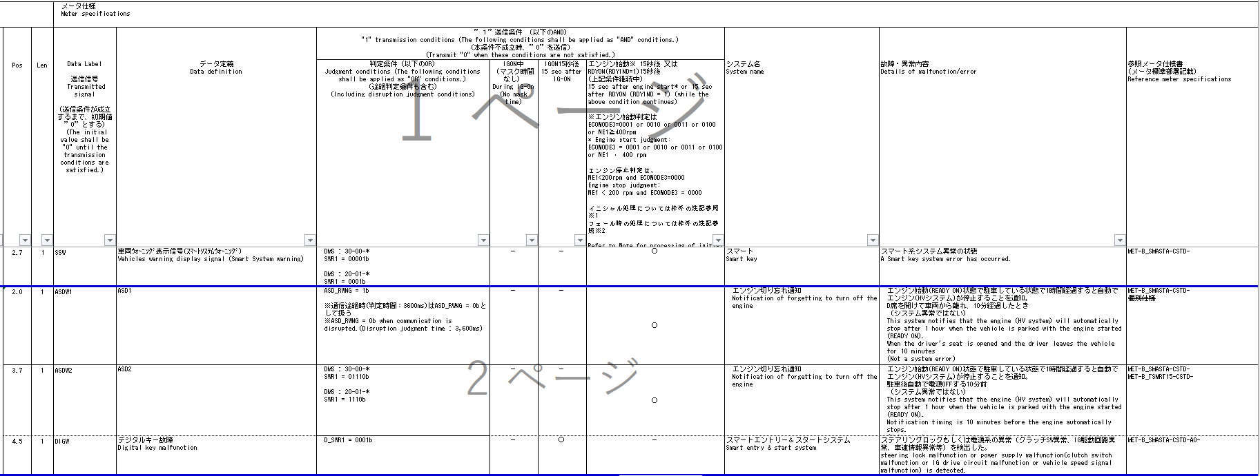
 |  |  |  |  |  |  |  |  |  |  | REQ | 振る舞い
 |  |  |  |  |  |  |  |  | CAN | CAN | ALERT_CH_B_SMASTA_S1B | TT | PD | BC | RW
 |  |  |  |  |  | - | - | - | ＋B | ＋B | ALERT_VOM_BAT_WT
SWR1の信号値で判定し送信するが、有効電源状態がTT/MIDと異なるためRW用のCHを別途用意し実装する
 |  |  |  |  |  |  |  |  | IDT1S02 | IDT1S02
TT要求廃止
 |  |  |  |  |  | IGN_OFF | BAT_WT | BAT_AO | IDT1S02_STS | SWR1_SIG | 判定結果 |  |  |  |  |  |  | 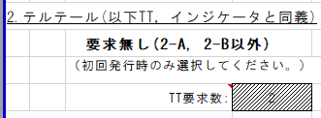
TT、MIDについては実施条件で使用するCAN信号、有効電源状態を考慮し以下のCHに分けて実装する。 ・SWR1B：SWR1を使用かつ有効電源状態が＋B ・SWR2B：SWR2を使用かつ有効電源状態が＋B ・SWR2IG：SWR2を使用かつ有効電源状態がIG-ON ・SWR3B：SWR3を使用かつ有効電源状態が＋B ・SWR3IG：SWR3を使用かつ有効電源状態がIG-ON
 |  |  |  |  |  | 0b/ 1b | 0b/ 1b | 0b/ 1b | 通常(0b)/ 未受信(1b) | 00000b ～ 11111b | NOTRELC NOTRELH CP_AT_NG CP_MT_NG BX_AT_NG NOTKEY BATKEY S_ENG1 S_ENG2 S_ENG3 BX_MT_NG OT_AT_NG OT_MT_NG |  | -/ B_SMASTA-CSTD-2-MEF01-REQ02～REQ68
 |  |  |  |  |  | * | 0b | * | *b | *****b | UNKNOWN |  | -
 |  |  |  |  |  | * | 1b | * | 0b | 00000b | UNKNOWN |  | -
 |  |  |  |  |  | * | 1b | * | 0b | 00001b | MALFUNC |  | REQ02
 |  |  |  |  |  | * | 1b | * | 0b | 00010b | NOTRELC |  | REQ03
 |  |  |  |  |  | * | 1b | * | 0b | 00011b | NOTRELH |  | REQ04
 |  |  |  |  |  | * | 1b | * | 0b | 00100b | CP_AT_NG |  | REQ42
 |  |  |  |  |  | * | 1b | * | 0b | 00101b | CP_MT_NG |  | REQ43
 |  |  |  |  |  | * | 1b | * | 0b | 00110b | BX_AT_NG |  | REQ44
 |  |  |  |  |  | * | 1b | * | 0b | 00111b | NOTKEY |  | REQ08
...
・制御仕様書に条件の記載はなく、RW仕様書の条件を適用する
・KSSFAIL, IGON１５秒後によってRW送信を行う
...
 |  |  |  |  | * | * | 1b | * | 0b | 10111b | UNKNOWN |  | -
 |  |  |  |  | * | * | 1b | * | 0b | 11000b | UNKNOWN |  | -
BAT_WT-ON + 通常 + 不成立(11001b) | * | * | * | * | * | * | 1b | * | 0b | 11001b | UNKNOWN |  | -
BAT_WT-ON + 通常 + 成立(11010b) | * | * | * | * | * | * | 1b | * | 0b | 11010b | UNKNOWN |  | -
BAT_WT-ON + 通常 + 不成立(11011b) | * | * | * | * | * | * | 1b | * | 0b | 11011b | BX_MT_NG |  | REQ45
BAT_WT-ON + 通常 + 不成立(11100b) | * | * | * | * | * | * | 1b | * | 0b | 11100b | OT_AT_NG |  | REQ46
BAT_WT-ON + 通常 + 不成立(11101b) | * | * | * | * | * | * | 1b | * | 0b | 11101b | OT_MT_NG |  | REQ47
BAT_WT-ON + 通常 + 不成立(11110b) | * | * | * | * | * | * | 1b | * | 0b | 11110b | UNKNOWN |  | -
BAT_WT-ON + 通常 + 不成立(11111b) | * | * | * | * | * | * | 1b | * | 0b | 11111b | UNKNOWN |  | -
BAT_WT-ON + 未受信 | * | * | * | * | * | * | 1b | * | 1b | *****b | UNKNOWN |  | -
通信途絶時は通信ソフト側で保持された値で振舞うため、未受信状態ビットのみ判定に使用。 →IG-OFF中の通信途絶は未受信通信途絶に変換するため、未受信ビットを参照し非表示側に倒れるため問題無し

途絶中のIG-OFF→ON時に(前回信号値ではなく)初期値で動作する必要があるため、
IG-OFF中はUtltyTrnsToNoRx(FACTビット使用)を用いて、未受信途絶状態とする。

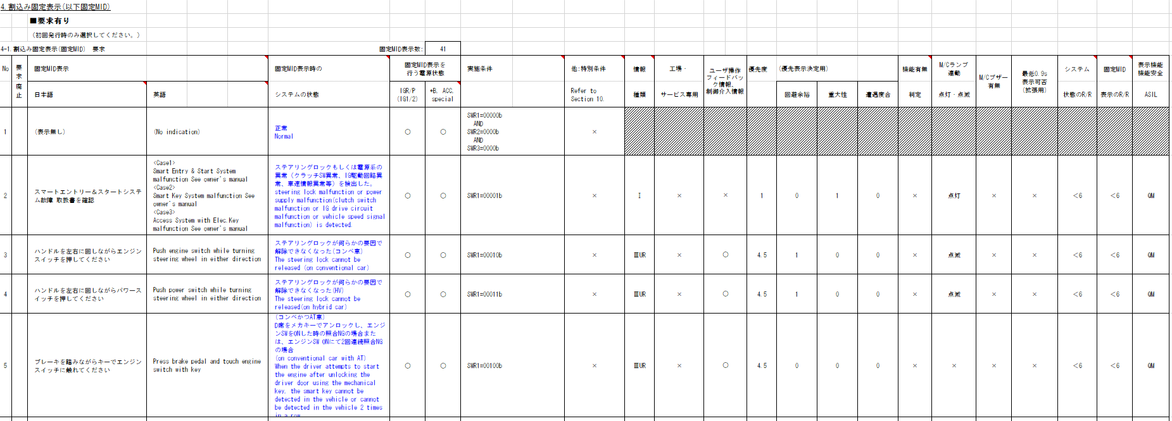
MIDシート
...
SWR1の信号値で判定し送信するが、有効電源状態がTT/MIDと異なるためRW用のCHを別途用意し実装する
 |  |  |  |  |  |  |  |  |  |  | REQ | 振る舞い
 |  |  |  |  |  |  |  |  | CAN | CAN | ALERT_CH_B_SMASTA_S1IG | TT | PD | BC | RW
 |  |  |  |  |  | - | - | - | ＋B | ＋B | ALERT_VOM_IGN_ON |  |  |  | RWT_EN 機能有無：- | RWT_EN 機能有無：-
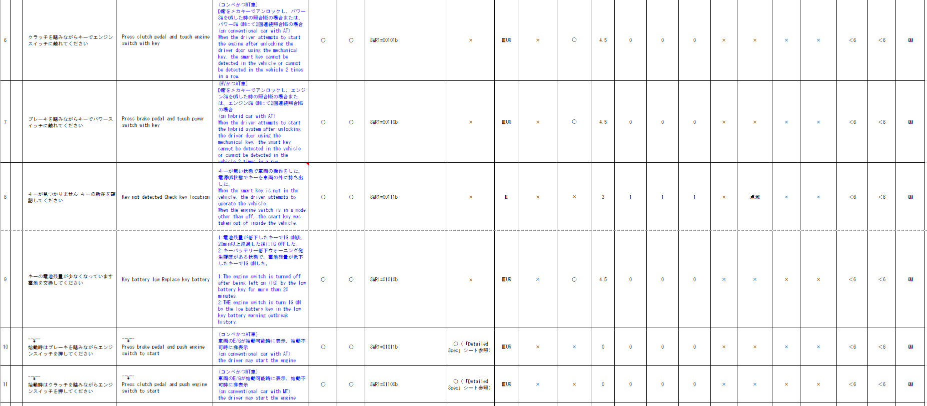
 |  |  |  |  |  |  |  |  | IDT1S02 | IDT1S02 |  |  |  |  | MET1S34 | MET1S34
 |  |  |  |  |  | IGN_OFF | BAT_WT | BAT_AO | IDT1S02_STS | SWR1_SIG | 判定結果 |  |  |  | SSW | ASDW2
 |  |  |  |  |  | 0b/ 1b | 0b/ 1b | 0b/ 1b | 通常(0b)/ 未受信(1b) | 00000b ～ 11111b | UNKNOWN/ MALFNC/ NOTICE |  |  |  | -/ 要求あり | -/ 要求あり
 |  |  |  |  |  | * | * | * | 0b | 00000b | UNKNOWN |  |  |  | - | -
 |  |  |  |  |  | * | * | * | 0b | 00001b | MALFNC |  |  |  | 要求あり | -
 |  |  |  |  |  | * | * | * | 0b | 00010b | UNKNOWN |  |  |  | - | -
 |  |  |  |  |  | * | * | * | 0b | 00011b | UNKNOWN |  |  |  | - | -
 |  |  |  |  |  | * | * | * | 0b | 00100b | UNKNOWN |  |  |  | - | -
 |  |  |  |  |  | * | * | * | 0b | 00101b | UNKNOWN |  |  |  | - | -
 |  |  |  |  |  | * | * | * | 0b | 00110b | UNKNOWN |  |  |  | - | -
 |  |  |  |  |  | * | * | * | 0b | 00111b | UNKNOWN |  |  |  | - | -
 | * | * | * | * | * | * | * | * | 0b | 01000b | UNKNOWN |  |  |  | - | -
 | * | * | * | * | * | * | * | * | 0b | 01001b | UNKNOWN |  |  |  | - | -
 | * | * | * | * | * | * | * | * | 0b | 01010b | UNKNOWN |  |  |  | - | -
 | * | * | * | * | * | * | * | * | 0b | 01011b | UNKNOWN |  |  |  | - | -
 | * | * | * | * | * | * | * | * | 0b | 01100b | UNKNOWN |  |  |  | - | -
 | * | * | * | * | * | * | * | * | 0b | 01101b | UNKNOWN |  |  |  | - | -
 | * | * | * | * | * | * | * | * | 0b | 01110b | NOTICE |  |  |  | - | 要求あり
 | * | * | * | * | * | * | * | * | 0b | 01111b | UNKNOWN |  |  |  | - | -
 | * | * | * | * | * | * | * | * | 0b | 1****b | UNKNOWN |  |  |  | - | -
 | * | * | * | * | * | * | * | * | 1b | *****b | UNKNOWN |  |  |  | - | -
通信ソフトのIF(u1_g_TYCanComrxRxStat)に指定する未受信ビットをIGNで指定すると、IG-OFF時は未受信で通知されるため、IG状態の参照は不要。
...
表示に関する内容のため、Alertでは考慮不要
 | Index
 | 入力 |  |  |  |  |  |  |  |  |  | REQ | 振る舞い
 | Vehicle Operation Mode |  |  |  |  |  |  |  | CAN | CAN | ALERT_CH_B_SMASTA_S2B | TT | PD | BC | RW
 | - | - | - | - | - | - | - | - | ＋B | ＋B | ALERT_VOM_BAT_WT
 | VOM |  |  |  |  |  |  |  | IDT1S02 | IDT1S02
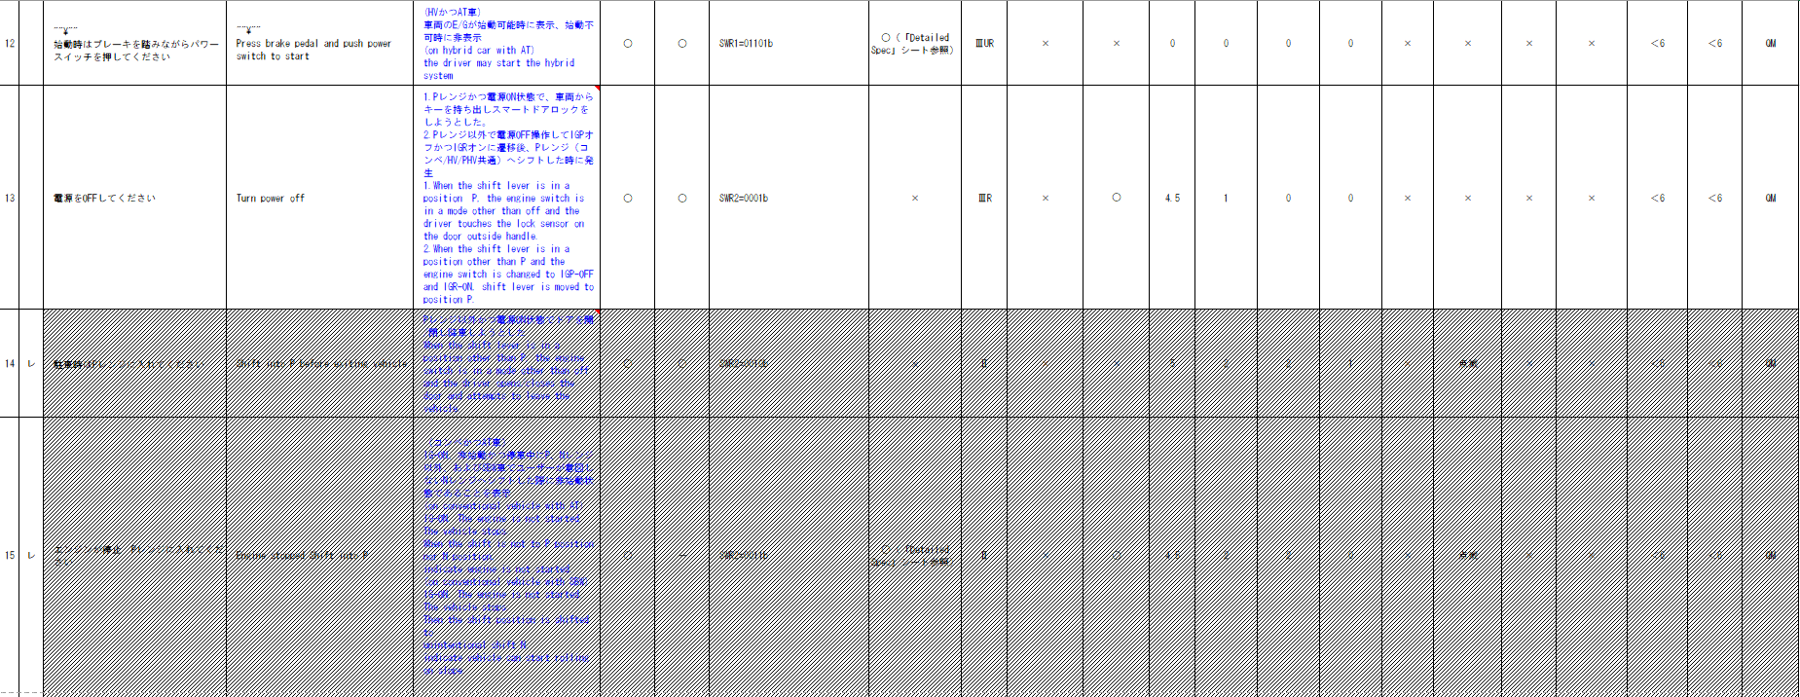
 | RWT_EN | [reserved] | VCS_ON | IGN_ON | IGN_OFF_WT | IGN_OFF | BAT_WT | BAT_AO | IDT1S02_STS | SWR2_SIG | 判定結果
 | 0b/ 1b | - | 0b/ 1b | 0b/ 1b | 0b/ 1b | 0b/ 1b | 0b/ 1b | 0b/ 1b | 通常(0b)/ 未受信(1b) | 0000b ～ 1111b | UNKNOWN/ POWOFF/ PARK1/ RSTRT1/ RSTRT2/ RSTRT3/ |  | -/ B_SMASTA-CSTD-2-MEF01-REQ13, REQ17, REQ20, REQ21, REQ25, REQ26, REQ37
 | * | * | * | * | * | * | 0b | * | *b | ****b | UNKNOWN |  | -
 | * | * | * | * | * | * | 1b | * | 0b | 0000b | UNKNOWN |  | -
 | * | * | * | * | * | * | 1b | * | 0b | 0001b | POWOFF |  | REQ13
...
 |  |  |  |  | * | * | 1b | * | 0b | 0111b | UNKNOWN |  | -
BAT_WT-ON + 通常 + 成立(1000b) | * | * | * | * | * | * | 1b | * | 0b | 1000b | RSTRT1 |  | REQ20
BAT_WT-ON + 通常 + 成立(1001b) | * | * | * | * | * | * | 1b | * | 0b | 1001b | RSTRT2 |  | REQ21
BAT_WT-ON + 通常 + 不成立(1010b) | * | * | * | * | * | * | 1b | * | 0b | 1010b | UNKNOWN |  | -
BAT_WT-ON + 通常 + 不成立(1011b) | * | * | * | * | * | * | 1b | * | 0b | 1011b | UNKNOWN |  | -
BAT_WT-ON + 通常 + 不成立(1100b) | * | * | * | * | * | * | 1b | * | 0b | 1100b | UNKNOWN |  | -
BAT_WT-ON + 通常 + 成立(1101b) | * | * | * | * | * | * | 1b | * | 0b | 1101b | RSTRT3 |  | REQ25
BAT_WT-ON + 通常 + 成立(1110b) | * | * | * | * | * | * | 1b | * | 0b | 1110b | DEALER |  | REQ26
BAT_WT-ON + 通常 + 不成立(1111b) | * | * | * | * | * | * | 1b | * | 0b | 1111b | UNKNOWN |  | -
BAT_WT-ON + 未受信 | * | * | * | * | * | * | 1b | * | 1b | ****b | UNKNOWN |  | -
通信途絶時は通信ソフト側で保持された値で振舞うため、未受信状態ビットのみ判定に使用。 →IG-OFF中の通信途絶は未受信通信途絶に変換するため、未受信ビットを参照し非表示側に倒れるため問題無し
途絶中のIG-OFF→ON時に(前回信号値ではなく)初期値で動作する必要があるため、
IG-OFF中はUtltyTrnsToNoRx(FACTビット使用)を用いて、未受信途絶状態とする。
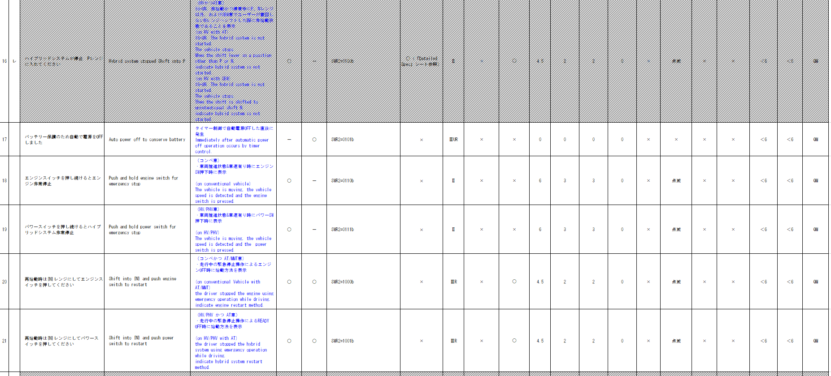

CV-Rでの電源状態の解釈変更に伴い ・SWR2を使用かつ有効電源状態がIG-OFF は ・SWR2を使用かつ有効電源状態が+Bに変更 （・SWR2B：SWR2を使用かつ有効電源状態が＋Bに統合）する
METHUD800B-9849
PTSYSを用いた判定をしている既存モジュールをベースにする
alert_B_SMASTA-CSTD-0-07-A-C0.xlsx

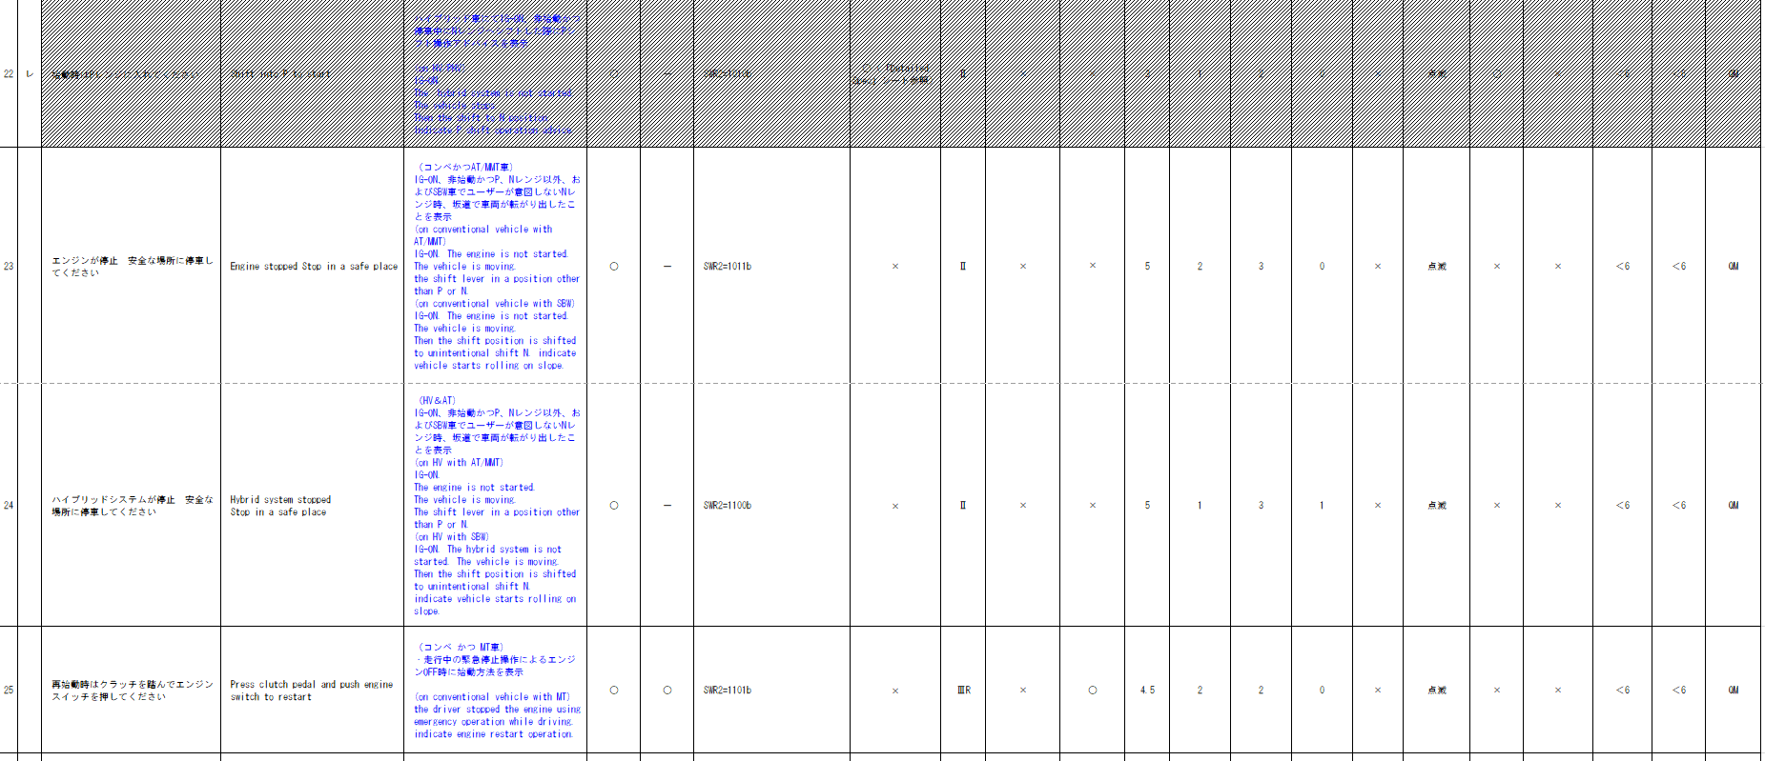

入力信号が6Bitを超えるため、Matrix Searchを使用する

スマートシステム表示(SWR2) - IG 状態判定
Table Type | Matrix Search
 | 入力 |  |  |  |  |  |  |  |  |  |  |  | REQ | 振る舞い
種類 | Vehicle Operation Mode |  |  |  |  |  |  |  | CAN | CAN | CAN | CAN | ALERT_CH_B_SMASTA_S2IG | TT | PD | BC | RW
 |  |  | - | - | - | - | - | - | ＋B | ＋B | ＋B | ＋B | ALERT_VOM_IGN_ON
 |  |  |  |  |  |  |  |  | ENG1G13 | ENG1G13 | IDT1S02 | IDT1S02
 |  |  | VCS_ON | IGN_ON | IGN_OFF_WT | IGN_OFF | BAT_WT | BAT_AO | ENG1G13_STS | PTSYS_SIG | IDT1S02_STS | SWR2_SIG | 判定結果
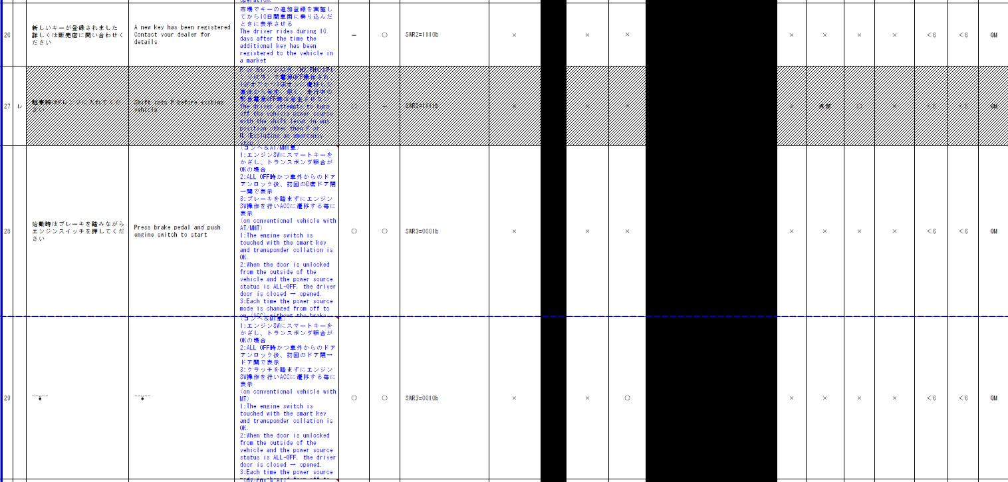
 |  |  | 0b/ 1b | 0b/ 1b | 0b/ 1b | 0b/ 1b | 0b/ 1b | 0b/ 1b | 通常(0b)/ 未受信(1b) | 未定義(00000b) CONV00001b)/ S&S(00010b)/ HV(00011b)/ PHV(00100b)/ EV(00101b)/ 1モーターHV(00110b)/ FCV(00111b)/ VDF_PTS_RX_1F_NRX (0x1fU)：未受信/ 未定義(上記以外） | 通常(0b)/ 未受信(1b) | 0000b ～ 1111b | STOP/ HVSTOP/ EVSFTP/ FCSFTP/ EMG/ HVEMG/ EVEMG/ FCEMG/ START/ SAFE/ HVSAFE/ EVSAFE/ FCSAFE/ SFTP |  | -/ B_SMASTA-CSTD-2-MEF01-REQ18,REQ19,REQ23,REQ24, REQ38～REQ47
...
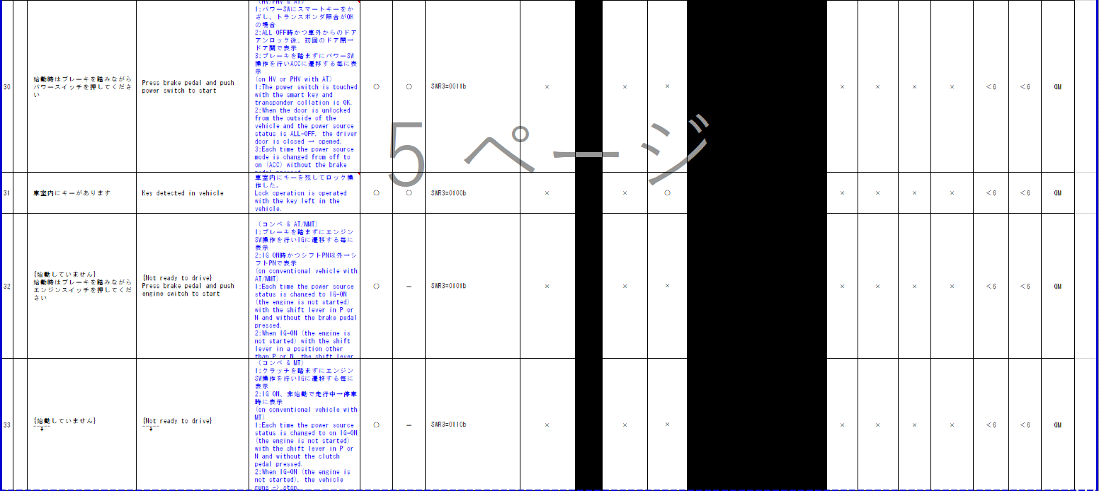
...
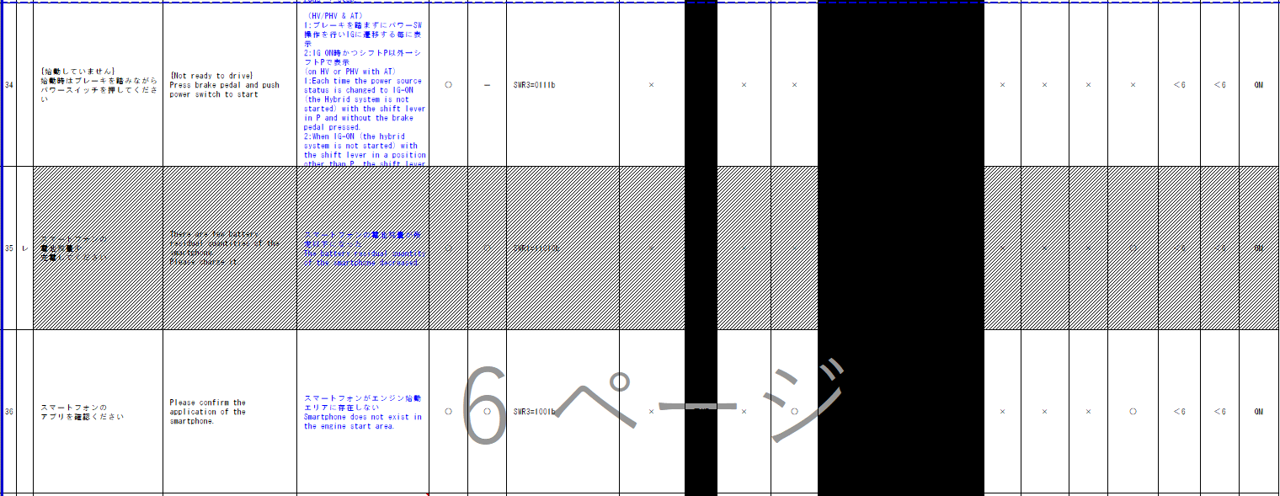
...
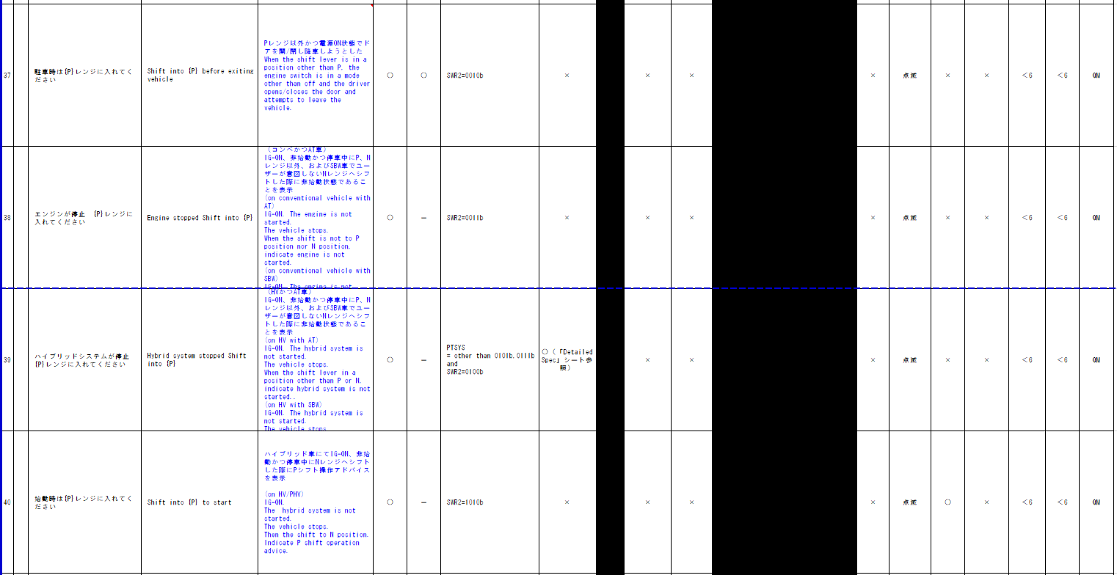
...
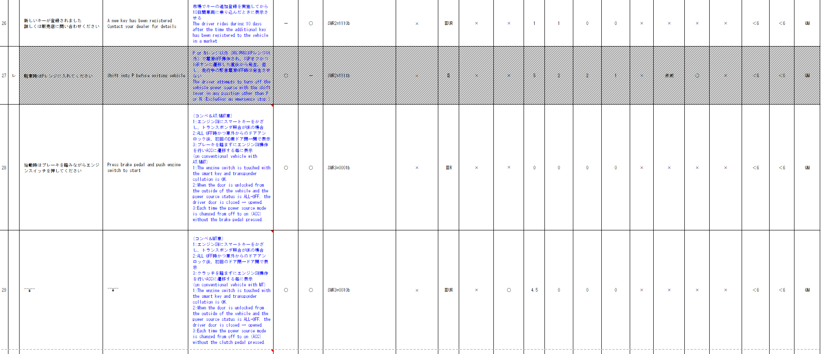
...
 |  |  |  |  |  |  |  |  |  |  | REQ | 振る舞い
 |  |  |  |  |  |  |  |  | CAN | CAN | ALERT_CH_B_SMASTA_S3B | TT | PD | BC | RW
 |  |  |  |  |  | - | - | - | ＋B | ＋B | ALERT_VOM_BAT_WT
 |  |  |  |  |  |  |  |  | IDT1S02 | IDT1S02
電源状態＋BとIG-ONが混在している。
シンプルにするために電源状態により別々のCHに分割する
 |  |  |  |  |  | IGN_OFF | BAT_WT | BAT_AO | IDT1S02_STS | SWR3_SIG | 判定結果
 |  |  |  |  |  | 0b/ 1b | 0b/ 1b | 0b/ 1b | 通常(0b)/ 未受信(1b) | 0000b ～ 1111b | UNKNOWN/ ENG1/ ENG2/ POW/ KEY/ SMARTP |  | -/ B_SMASTA-CSTD-2-MEF01-REQ28～REQ31,REQ36
 |  |  |  |  |  | * | 0b | * | *b | ****b | UNKNOWN |  | -
 |  |  |  |  |  | * | 1b | * | 0b | 0000b | UNKNOWN |  | -
 |  |  |  |  |  | * | 1b | * | 0b | 0001b | ENG1 |  | REQ28
 |  |  |  |  |  | * | 1b | * | 0b | 0010b | ENG2 |  | REQ29
 |  |  |  |  |  | * | 1b | * | 0b | 0011b | POW |  | REQ30
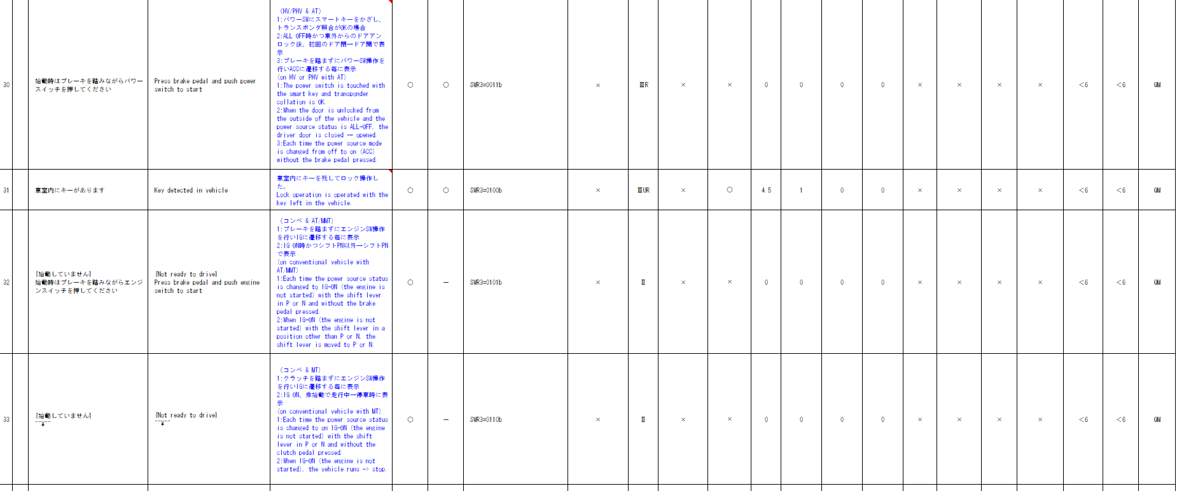
 |  |  |  |  |  | * | 1b | * | 0b | 0100b | KEY |  | REQ31
 |  |  |  |  |  | * | 1b | * | 0b | 0101b | UNKNOWN |  | -
 |  |  |  |  |  | * | 1b | * | 0b | 0110b | UNKNOWN |  | -
 |  |  |  |  | * | * | 1b | * | 0b | 0111b | UNKNOWN |  | -
 |  |  |  |  | * | * | 1b | * | 0b | 1000b | UNKNOWN |  | -
BAT_WT-ON + 通常 + 成立(1001b) | * | * | * | * | * | * | 1b | * | 0b | 1001b | UNKNOWN |  | -
BAT_WT-ON + 通常 + 不成立(1010b) | * | * | * | * | * | * | 1b | * | 0b | 1010b | UNKNOWN |  | -
BAT_WT-ON + 通常 + 不成立(1011b) | * | * | * | * | * | * | 1b | * | 0b | 1011b | UNKNOWN |  | -
BAT_WT-ON + 通常 + 不成立(1100b) | * | * | * | * | * | * | 1b | * | 0b | 1100b | UNKNOWN |  | -
BAT_WT-ON + 通常 + 不成立(1101b) | * | * | * | * | * | * | 1b | * | 0b | 1101b | UNKNOWN |  | -
BAT_WT-ON + 通常 + 不成立(1110b) | * | * | * | * | * | * | 1b | * | 0b | 1110b | UNKNOWN |  | -
BAT_WT-ON + 通常 + 不成立(1111b) | * | * | * | * | * | * | 1b | * | 0b | 1111b | UNKNOWN |  | -
BAT_WT-ON + 未受信 | * | * | * | * | * | * | 1b | * | 1b | ****b | UNKNOWN |  | -
通信途絶時は通信ソフト側で保持された値で振舞うため、未受信状態ビットのみ判定に使用。 →IG-OFF中の通信途絶は未受信通信途絶に変換するため、未受信ビットを参照し非表示側に倒れるため問題無し

途絶中のIG-OFF→ON時に(前回信号値ではなく)初期値で動作する必要があるため、
IG-OFF中はUtltyTrnsToNoRx(FACTビット使用)を用いて、未受信途絶状態とする。

スマートシステム表示(SWR3) - IG 状態判定
Table Type | Index
 | 入力 |  |  |  |  |  |  |  |  |  | REQ | 振る舞い
種類 | Vehicle Operation Mode |  |  |  |  |  |  |  | CAN | CAN | ALERT_CH_B_SMASTA_S3IG | TT | PD | BC | RW
有効電源状態 | - | - | - | - | - | - | - | - | ＋B | ＋B | ALERT_VOM_IGN_ON
電源状態＋BとIG-ONが混在している。
シンプルにするために電源状態により別々のCHに分割する
端子名称/ メッセージラベル | VOM |  |  |  |  |  |  |  | IDT1S02 | IDT1S02
信号名(データラベル) | RWT_EN | [reserved] | VCS_ON | IGN_ON | IGN_OFF_WT | IGN_OFF | BAT_WT | BAT_AO | IDT1S02_STS | SWR3_SIG | 判定結果
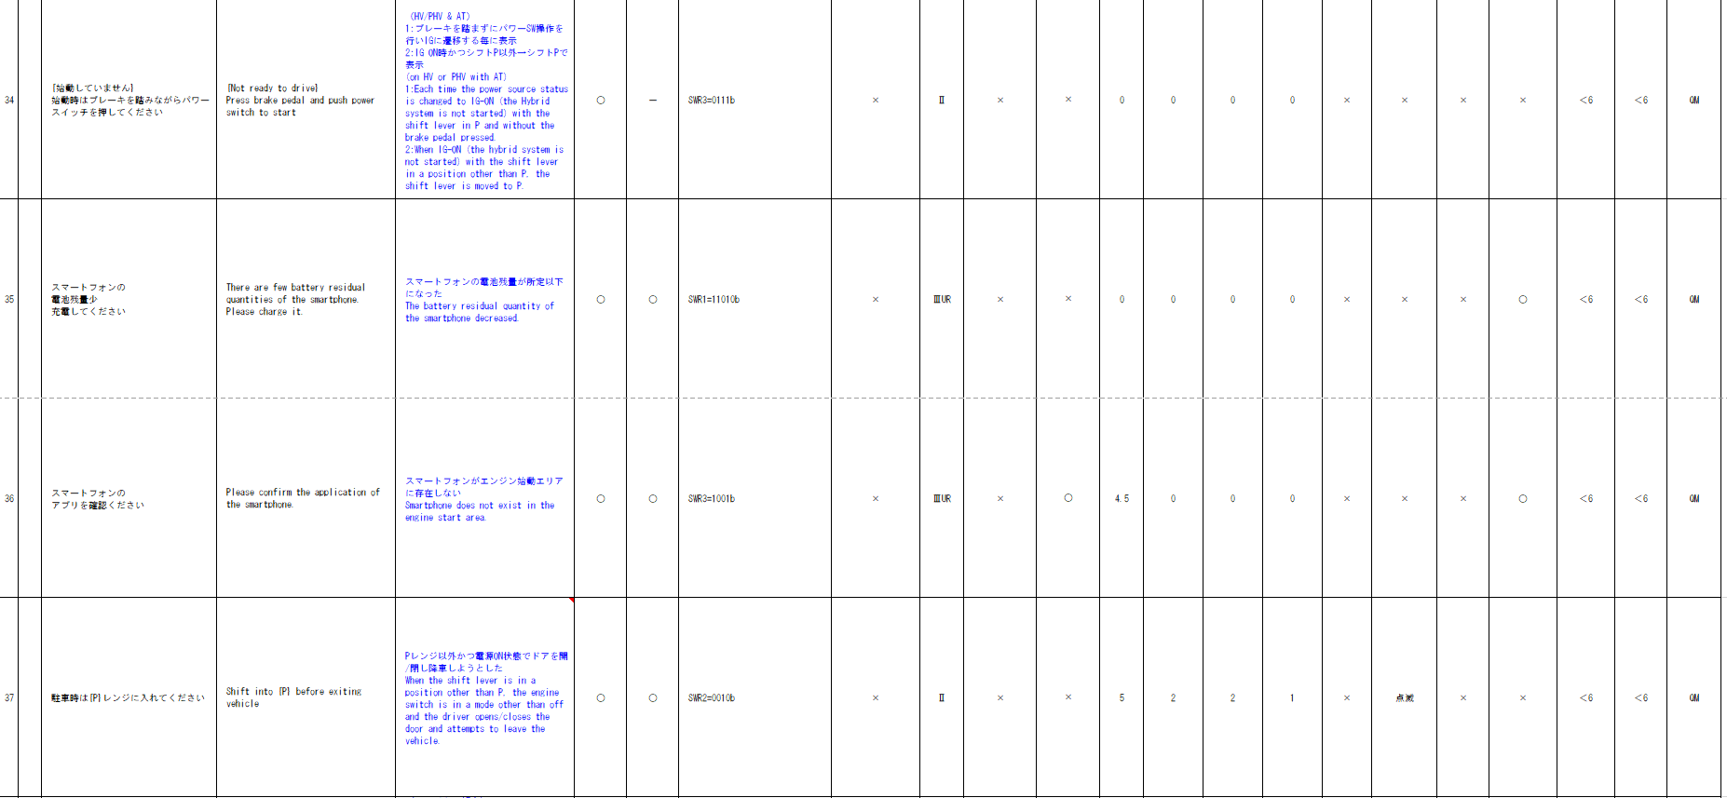
取り得る値 | 0b/ 1b | - | 0b/ 1b | 0b/ 1b | 0b/ 1b | 0b/ 1b | 0b/ 1b | 0b/ 1b | 通常(0b)/ 未受信(1b) | 0000b ～ 1111b | UNKNOWN/ NTRDY1/ NTRDY2/ NTRDY3 |  | -/ B_SMASTA-CSTD-2-MEF01-REQ32～REQ34
IG-ON + 通常 + 不成立(0000b) | * | * | * | * | * | * | * | * | 0b | 0000b | UNKNOWN |  | -
IG-ON + 通常 + 不成立(0001b) | * | * | * | * | * | * | * | * | 0b | 0001b | UNKNOWN |  | -
 |  |  |  |  |  | * | * | * | 0b | 0010b | UNKNOWN |  | -
 |  |  |  |  |  | * | * | * | 0b | 0011b | UNKNOWN |  | -
 |  |  |  |  |  | * | * | * | 0b | 0100b | UNKNOWN |  | -
 |  |  |  |  |  | * | * | * | 0b | 0101b | NTRDY1 |  | REQ32
 |  |  |  |  |  | * | * | * | 0b | 0110b | NTRDY2 |  | REQ33
 |  |  |  |  |  | * | * | * | 0b | 0111b | NTRDY3 |  | REQ34
 |  |  | * | * | * | * | * | * | 0b | 1000b | UNKNOWN |  | -
 |  |  | * | * | * | * | * | * | 0b | 1001b | UNKNOWN |  | -
 |  |  | * | * | * | * | * | * | 0b | 1010b | UNKNOWN |  | -
 |  |  | * | * | * | * | * | * | 0b | 1011b | UNKNOWN |  | -
 |  |  | * | * | * | * | * | * | 0b | 1100b | UNKNOWN |  | -
 |  |  | * | * | * | * | * | * | 0b | 1101b | UNKNOWN |  | -
 |  |  | * | * | * | * | * | * | 0b | 1110b | UNKNOWN |  | -
 |  |  | * | * | * | * | * | * | 0b | 1111b | UNKNOWN |  | -
 |  |  | * | * | * | * | * | * | 1b | ***b | UNKNOWN |  | -
 |  |  | * | * | * | * | * | * | *b | ****b | UNKNOWN |  | -
通信ソフトのIF(u1_g_TYCanComrxRxStat)に指定する未受信ビットをIGNで指定すると、IG-OFF時は未受信で通知されるため、IG状態の参照は不要。
...
 |  |  |  |  |  |  |  |  |  |  | REQ | 振る舞い
 |  |  |  |  |  |  |  |  | CAN | CAN | ALERT_CH_B_SMASTA_BCDR | TT | PD | BC | RW
 |  |  | - | - | - | - | - | - | ＋B | ＋B | ALERT_VOM_BAT_WT
 |  |  |  |  |  |  |  |  | IDT1S02 | IDT1S02
 |  |  | VCS_ON | IGN_ON | IGN_OFF_WT | IGN_OFF | BAT_WT | BAT_AO | IDT1S02_STS | NSPB_SIG | 判定結果
 |  |  | 0b/ 1b | 0b/ 1b | 0b/ 1b | 0b/ 1b | 0b/ 1b | 0b/ 1b | 通常(00b)/ 未受信(01b)/ 通信途絶(10b)/ 未受信通信途絶(11b) | 0b/ 1b | UNKNOWN/ ON |  |  | -/ B_SMASTA-CSTD-2-BZR01-REQ02
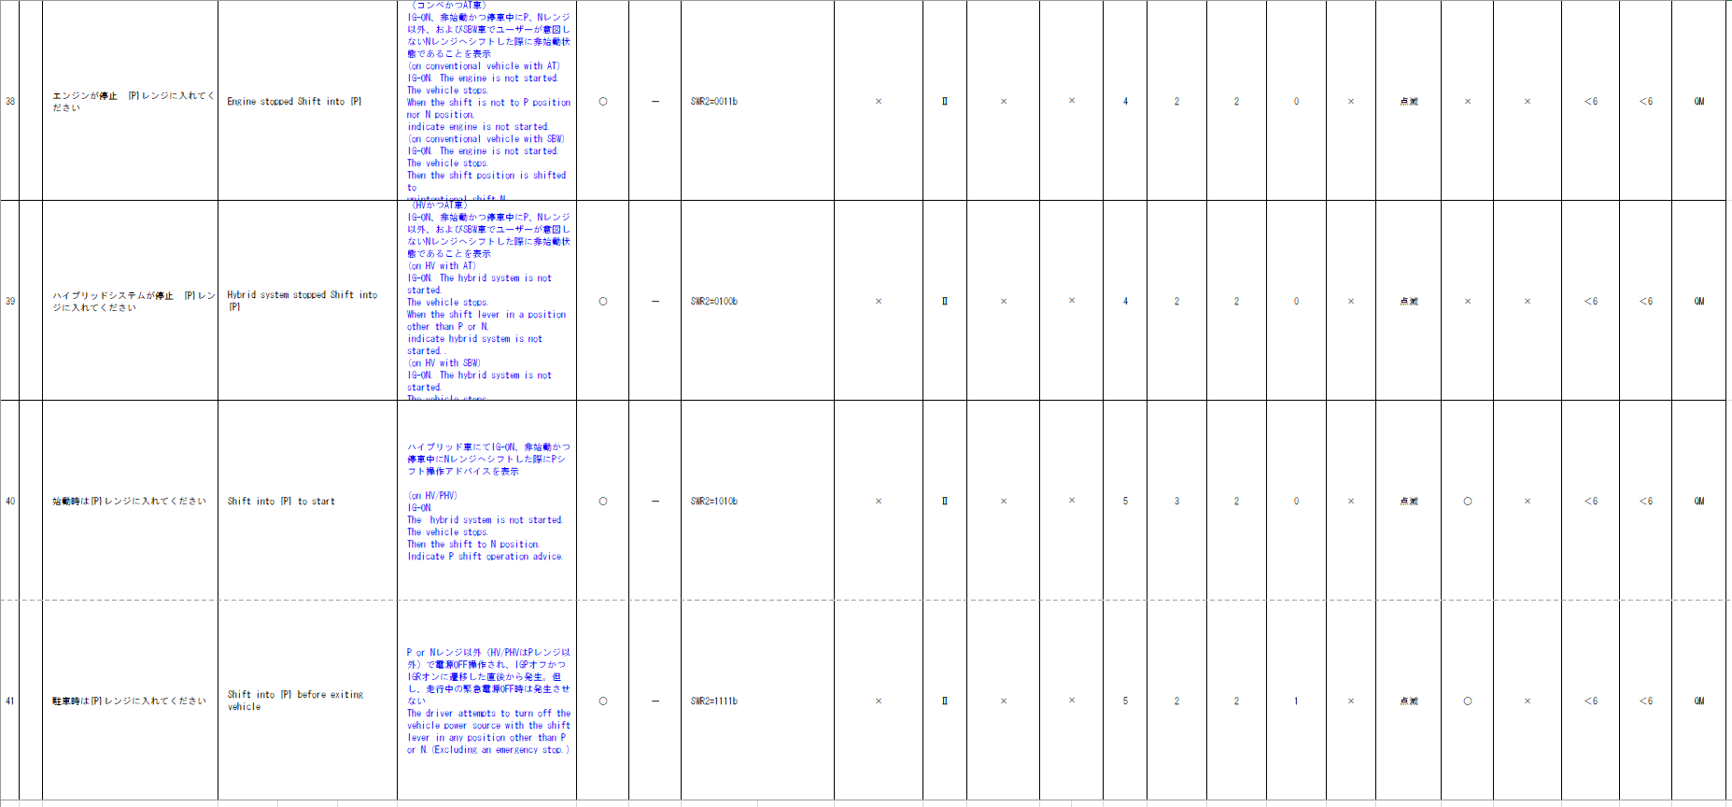
 |  |  | * | * | * | * | 0b | * | **b | *b | UNKNOWN |  |  | -
 |  |  | * | * | * | * | 1b | * | 00b | 0b | UNKNOWN |  |  | -
 |  |  | * | * | * | * | 1b | * | 00b | 1b | ON |  |  | REQ02
 |  |  | * | * | * | * | 1b | * | 01b | *b | UNKNOWN |  |  | -
 |  |  | * | * | * | * | 1b | * | 10b | *b | UNKNOWN |  |  | -
 |  |  | * | * | * | * | 1b | * | 11b | *b | UNKNOWN |  |  | -

+B信号のため、Meter-Sleepまでは前回信号値で振舞い、途絶中のMeter-Wakeupにて表示させないようにするため、状態変換処理(vd_g_AlertUtltyTrnsToNoRx：FACTBIT未使用)を用いて状態を決定する

強制スリープ除外条件に合致するため、BAT_AO で実装する
MET-M_WKUPSLP-CSTD-0-XX-X-C3-800B-A.docx
...
 |  |  |  |  |  |  |  |  |  |  | REQ | 振る舞い
 |  |  |  |  |  |  |  |  | CAN | CAN | ALERT_CH_B_SMASTA_BCI1 | TT | PD | BC | RW
 |  |  | - | - | - | - | - | - | ＋B | ＋B | ALERT_VOM_BAT_AO
 |  |  |  |  |  |  |  |  | IDT1S02 | IDT1S02
MET-M_WKUPSLP-CSTD-0-XX-X-C6-100D-b.docx
MET-M_WKUPSLP-CSTD-0-04-A-C5-115D907B885B-C.docx
MET-M_WKUPSLP-CSTD-0-04-A-C5-117D908B935B-B.docx
MET-M_WKUPSLP-CSTD-0-XX-X-C6-200D-C.docx
MET-M_WKUPSLP-CSTD-0-XX-X-C5-220D-A.docx
MET-M_WKUPSLP-CSTD-0-XX-X-C5-850B-B.docx
MET-M_WKUPSLP-CSTD-0-XX-X-C6-960B-A.docx
MET-M_WKUPSLP-CSTD-0-XX-X-C5-970B-B.docx
 |  |  | VCS_ON | IGN_ON | IGN_OFF_WT | IGN_OFF | BAT_WT | BAT_AO | IDT1S02_STS | BZDN_SIG | 判定結果
 |  |  | 0b/ 1b | 0b/ 1b | 0b/ 1b | 0b/ 1b | 0b/ 1b | 0b/ 1b | 通常(00b)/ 未受信(01b)/ 通信途絶(10b)/ 未受信通信途絶(11b) | 0b/ 1b | UNKNOWN/ ON |  |  | -/ B_SMASTA-CSTD-2-BZR01-REQ03
 |  |  | * | * | * | * | * | 0b | **b | *b | UNKNOWN |  |  | -
 |  |  | * | * | * | * | * | 1b | 00b | 0b | UNKNOWN |  |  | -
 |  |  | * | * | * | * | * | 1b | 00b | 1b | ON |  |  | REQ03
 |  |  | * | * | * | * | * | 1b | 01b | *b | UNKNOWN |  |  | -
 |  |  | * | * | * | * | * | 1b | 10b | *b | UNKNOWN |  |  | -
 |  |  | * | * | * | * | * | 1b | 11b | *b | UNKNOWN |  |  | -
MET-M_WKUPSLP-CSTD-0-XX-X-C5-900W-A.docx
+B信号のため、Meter-Sleepまでは前回信号値で振舞い、途絶中のMeter-Wakeupにて表示させないようにするため、状態変換処理(vd_g_AlertUtltyTrnsToNoRx：FACTBIT未使用)を用いて状態を決定する

初期値は表示無し
通信途絶時の振る舞いがIG-ON/OFFで異なる。 IG-ON時：前回値保持→通信ソフトから取得した値をそのまま使用 IG-OFF時：IG-OFF中の通信途絶はUtltyTrnsToNoRx(FACTビット使用)を用いて、未受信途絶状態とし、Alertで未受信bitを参照しbitが立っていたら非表示とする。
...
 |  |  |  |  |  |  |  |  |  |  | REQ | 振る舞い
 |  |  |  |  |  |  |  |  |  | CAN | ALERT_CH_B_SMASTA_BCI2 | TT | PD | BC | RW
有効電源状態 | - | - | - | - | - | - | - | - | ＋B | ＋B | ALERT_VOM_IGN_ON
端子名称/ メッセージラベル | VOM |  |  |  |  |  |  |  | IDT1S02 | IDT1S02
信号名(データラベル) | RWT_EN | [reserved] | VCS_ON | IGN_ON | IGN_OFF_WT | IGN_OFF | BAT_WT | BAT_AO | IDT1S02_STS | BZDN2_SIG | 判定結果
BCシート
取り得る値 | 0b/ 1b | - | 0b/ 1b | 0b/ 1b | 0b/ 1b | 0b/ 1b | 0b/ 1b | 0b/ 1b | 通常(00b)/ 未受信(01b)/ 通信途絶(10b)/ 未受信通信途絶(11b) | 0b/ 1b | UNKNOWN/ ON |  |  | -/ B_SMASTA-CSTD-2-BZR01-REQ05
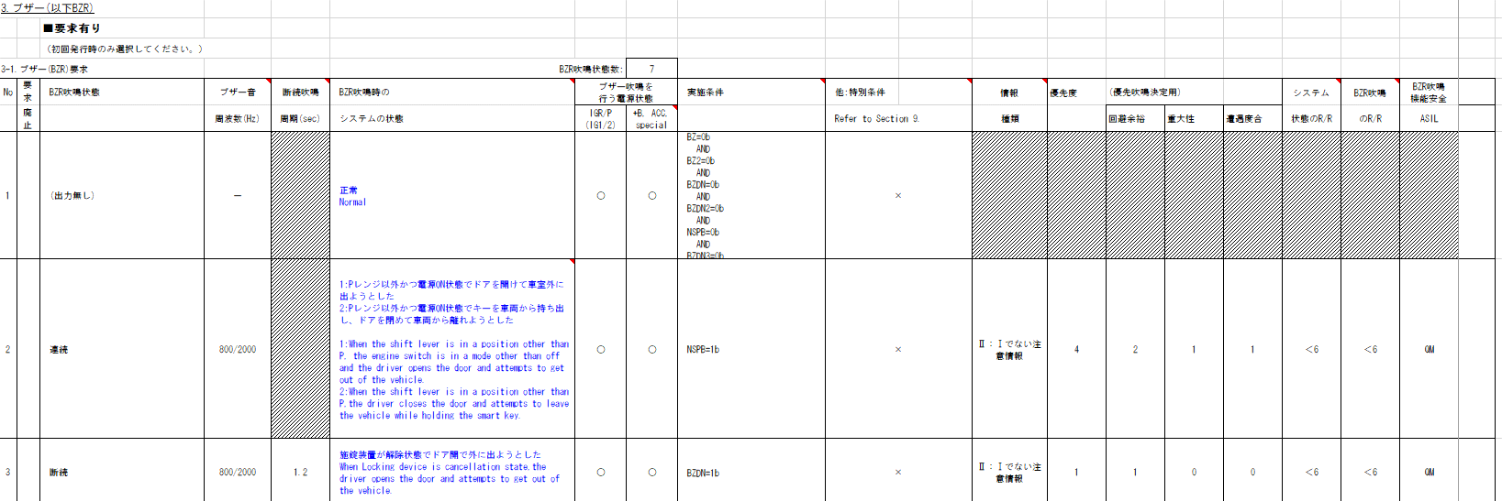
IG-ON + 通常 + BZDN2=0b | * | * | * | * | * | * | * | * | 00b | 0b | UNKNOWN |  |  | -
IG-ON + 通常 + BZDN2=1b | * | * | * | * | * | * | * | * | 00b | 1b | ON |  |  | REQ05
IG-ON + 未受信 | * | * | * | * | * | * | * | * | 01b | *b | UNKNOWN |  |  | -
IG-ON + 通信途絶 | * | * | * | * | * | * | * | * | 10b | *b | UNKNOWN |  |  | -
IG-ON + 未受信通信途絶 | * | * | * | * | * | * | * | * | 11b | *b | UNKNOWN |  |  | -

通信ソフトのIF(u1_g_TYCanComrxRxStat)に指定する未受信ビットをIGNで指定すると、IG-OFF時は未受信で通知されるため、IG状態の参照は不要。

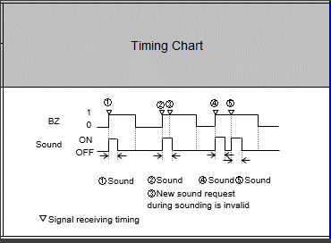
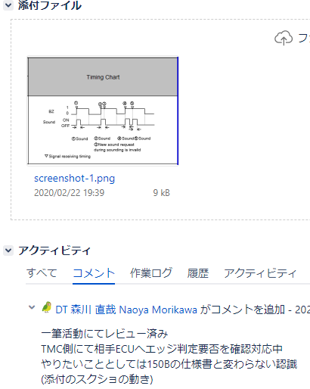
要求仕様QAの記載内容から左記タイミングチャートを満たせていればよい。 775B/570B同様単発吹鳴後、次に受信したタイミングで吹鳴完了していたら、
再度単発吹鳴させる仕様。
AlertにてBZ=1を受信し続ける度に、レベル通知を切り替え、
VSV(WChime)側でエッジを検出する責務とする。 ※BZ2も同様の設計とする
JIRA：METHUD800B-2144、METHUD800B-7114

スマートブザー（断続3）状態判定
Table Type | Index
 | 入力 |  |  |  |  |  |  |  |  |  | REQ | 振る舞い
種類 | Vehicle Operation Mode |  |  |  |  |  |  |  | CAN | CAN | ALERT_CH_B_SMASTA_BCI3 | TT | PD | BC | RW
有効電源状態 | - | - | - | - | - | - | - | - | ＋B | ＋B | ALERT_VOM_BAT_WT
端子名称/ メッセージラベル | VOM |  |  |  |  |  |  |  | IDT1S02 | IDT1S02
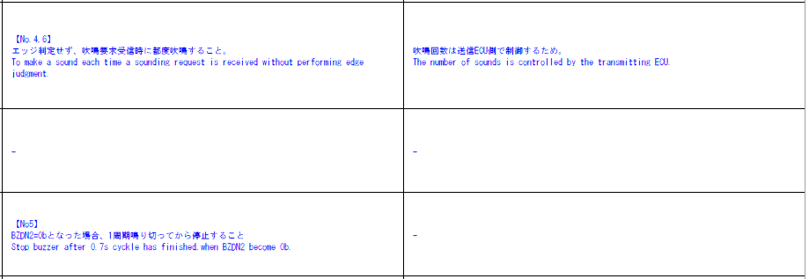
信号名(データラベル) | RWT_EN | [reserved] | VCS_ON | IGN_ON | IGN_OFF_WT | IGN_OFF | BAT_WT | BAT_AO | IDT1S02_STS | BZDN3_SIG | 判定結果
取り得る値 | 0b/ 1b | - | 0b/ 1b | 0b/ 1b | 0b/ 1b | 0b/ 1b | 0b/ 1b | 0b/ 1b | 通常(00b)/ 未受信(01b)/ 通信途絶(10b)/ 未受信通信途絶(11b) | 0b/ 1b | UNKNOWN/ ON |  |  | -/ B_SMASTA-CSTD-2-BZR01-REQ07
 |  |  | * | * | * | * | 0b | * | **b | *b | UNKNOWN |  |  | -
 |  |  | * | * | * | * | 1b | * | 00b | 0b | UNKNOWN |  |  | -
 |  |  | * | * | * | * | 1b | * | 00b | 1b | ON |  |  | REQ07
 |  |  | * | * | * | * | 1b | * | 01b | *b | UNKNOWN |  |  | -
断続ブザー吹鳴中にBZDZ2=0となった場合は1周期やり切り →VSV側の責務でありAlertでは考慮不要
 |  |  | * | * | * | * | 1b | * | 10b | *b | UNKNOWN |  |  | -
 |  |  | * | * | * | * | 1b | * | 11b | *b | UNKNOWN |  |  | -

+B信号のため、Meter-Sleepまでは前回信号値で振舞い、途絶中のMeter-Wakeupにて表示させないようにするため、状態変換処理(vd_g_AlertUtltyTrnsToNoRx：FACTBIT未使用)を用いて状態を決定する
...
初期値は出力無し
 |  |  |  |  |  |  |  |  |  |  | REQ | 振る舞い
 |  |  |  |  |  |  |  |  | CAN | CAN | ALERT_CH_B_SMASTA_BCS1 | TT | PD | BC | RW
 |  |  | - | - | - | - | - | - | ＋B | ＋B | ＋B
 |  |  |  |  |  |  |  |  | IDT1S02 | IDT1S02
通信途絶時の振る舞いは非吹鳴側 →Alertで通信途絶状態の考慮が必要
 |  |  | VCS_ON | IGN_ON | IGN_OFF_WT | IGN_OFF | BAT_WT | BAT_AO | IDT1S02_STS | BZ_SIG | 判定結果
...

SWR1の信号値で判定し送信するが、有効電源状態がTT/MIDと異なるためRW用のCHを別途用意し実装する
ASD_RWNGは制御仕様に記載されていない信号であるが、
本制御がRW(ASD1)用CHを用意し送信を行う
要求仕様QA: METHUD800B-7698
...
 |  |  | * | * | * | * | 1b | * | 01b | 0b | UNKNOWN |  |  | -
 |  |  | * | * | * | * | 1b | * | 01b | 1b | UNKNOWN |  |  | -
 |  |  | * | * | * | * | 1b | * | 10b | 0b | UNKNOWN |  |  | -
 |  |  | * | * | * | * | 1b | * | 10b | 1b | UNKNOWN |  |  | -
 |  |  | * | * | * | * | 1b | * | 11b | 0b | UNKNOWN |  |  | -
 |  |  | * | * | * | * | 1b | * | 11b | 1b | UNKNOWN |  |  | -
 |  |  | * | * | * | * | 1b | * | 01b | *b | UNKNOWN |  |  | -
 |  |  | * | * | * | * | 1b | * | 10b | *b | UNKNOWN |  |  | -
 |  |  | * | * | * | * | 1b | * | 11b | *b | UNKNOWN |  |  | -

+B信号のため、Meter-Sleepまでは前回信号値で振舞い、途絶中のMeter-Wakeupにて表示させないようにするため、状態変換処理(vd_g_AlertUtltyTrnsToNoRx：FACTBIT未使用)を用いて状態を決定する
...
初期値は出力無し
 |  |  |  |  |  |  |  |  |  |  | REQ | 振る舞い
 |  |  |  |  |  |  |  |  | CAN | CAN | ALERT_CH_B_SMASTA_BCS2 | TT | PD | BC | RW
 |  |  | - | - | - | - | - | - | ＋B | ＋B | ＋B
 |  |  |  |  |  |  |  |  | IDT1S02 | IDT1S02
通信途絶時の振る舞いは非吹鳴側 →Alertで通信途絶状態の考慮が必要
 |  |  | VCS_ON | IGN_ON | IGN_OFF_WT | IGN_OFF | BAT_WT | BAT_AO | IDT1S02_STS | BZ_SIG | 判定結果
 |  |  | 0b/ 1b | 0b/ 1b | 0b/ 1b | 0b/ 1b | 0b/ 1b | 0b/ 1b | 通常(00b)/ 未受信(01b)/ 通信途絶(10b)/ 未受信通信途絶(11b) | 0b/ 1b | UNKNOWN/ ON1_V(0b)/ ON2_V(1b) |  |  | -/ B_SMASTA-CSTD-2-BZR01-REQ06
...
 |  |  | * | * | * | * | 1b | * | 00b | 1b | ON |  |  | REQ06
 |  |  | * | * | * | * | 1b | * | 01b | 0b | UNKNOWN |  |  | -
 |  |  | * | * | * | * | 1b | * | 01b | 1b | UNKNOWN |  |  | -
 |  |  | * | * | * | * | 1b | * | 10b | 0b | UNKNOWN |  |  | -
 |  |  | * | * | * | * | 1b | * | 10b | 1b | UNKNOWN |  |  | -
 |  |  | * | * | * | * | 1b | * | 11b | 0b | UNKNOWN |  |  | -
 |  |  | * | * | * | * | 1b | * | 11b | 1b | UNKNOWN |  |  | -
 |  |  | * | * | * | * | 1b | * | 01b | *b | UNKNOWN |  |  | -
 |  |  | * | * | * | * | 1b | * | 10b | *b | UNKNOWN |  |  | -
 |  |  | * | * | * | * | 1b | * | 11b | *b | UNKNOWN |  |  | -
+B信号のため、Meter-Sleepまでは前回信号値で振舞い、途絶中のMeter-Wakeupにて表示させないようにするため、状態変換処理(vd_g_AlertUtltyTrnsToNoRx：FACTBIT未使用)を用いて状態を決定する
...
 |  |  |  |  |  |  |  |  |  |  | REQ | 振る舞い
 | Vehicle Operation Mode |  |  |  |  |  |  |  | CAN | CAN | ALERT_CH_B_SMASTA_ASDW | TT | PD | BC | RW
 | - | - | - | - | - | - | - | - | ＋B | ＋B | ALERT_VOM_IGN_ON |  |  |  | RWT_EN 機能有無：-
 | VOM |  |  |  |  |  |  |  | PMN1G03 | PMN1G03 |  |  |  |  | MET1S34
 | RWT_EN | [reserved] | VCS_ON | IGN_ON | IGN_OFF_WT | IGN_OFF | BAT_WT | BAT_AO | PMN1G03_STS | ASD_RWNG_SIG | 判定結果 |  |  |  | ASDW1
 | 0b/ 1b | - | 0b/ 1b | 0b/ 1b | 0b/ 1b | 0b/ 1b | 0b/ 1b | 0b/ 1b | 通常(00b)/ 未受信(01b)/ 通信途絶(10b)/ 未受信通信途絶(11b) | 0b/ 1b | UNKNOWN/ RW |  |  |  | -/ 要求あり
 | * | * | * | * | * | * | * | * | 00b | 0b | UNKNOWN |  |  |  | -
 | * | * | * | * | * | * | * | * | 00b | 1b | RW |  |  |  | 要求あり
 | * | * | * | * | * | * | * | * | 01b | *b | UNKNOWN |  |  |  | -
 | * | * | * | * | * | * | * | * | 10b | *b | UNKNOWN |  |  |  | -
 | * | * | * | * | * | * | * | * | 11b | *b | UNKNOWN |  |  |  | -
通信ソフトのIF(u1_g_TYCanComrxRxStat)に指定する未受信ビットをIGNで指定すると、IG-OFF時は未受信で通知されるため、IG状態の参照は不要。
...
表示に関する内容のため、Alertでは考慮不要
 | Index
 | 入力 |  |  |  |  |  |  |  |  |  | REQ | 振る舞い
 | Vehicle Operation Mode |  |  |  |  |  |  |  | CAN | CAN | ALERT_CH_B_SMASTA_S2B | TT | PD | BC | RW
 | - | - | - | - | - | - | - | - | ＋B | ＋B | ALERT_VOM_BAT_WT
 | VOM |  |  |  |  |  |  |  | IDT1S02 | IDT1S02
 | RWT_EN | [reserved] | VCS_ON | IGN_ON | IGN_OFF_WT | IGN_OFF | BAT_WT | BAT_AO | IDT1S02_STS | D_SWR1_SIG | 判定結果
 | 0b/ 1b | - | 0b/ 1b | 0b/ 1b | 0b/ 1b | 0b/ 1b | 0b/ 1b | 0b/ 1b | 通常(0b)/ 未受信(1b) | 0000b ～ 1111b | UNKNOWN/ POWOFF/ PARK1/ RSTRT1/ RSTRT2/ RSTRT3/ |  | -/ B_SMASTA-CSTD-2-MEF01-REQ48, 49, 50, 51, 58
 | * | * | * | * | * | * | 0b | * | *b | ****b | UNKNOWN |  | -
...
 |  |  |  |  | * | * | 1b | * | 0b | 0111b | R_MT_NG |  | REQ51
BAT_WT-ON + 通常 + 成立(1000b) | * | * | * | * | * | * | 1b | * | 0b | 1000b | UNKNOWN |  | -
BAT_WT-ON + 通常 + 成立(1001b) | * | * | * | * | * | * | 1b | * | 0b | 1001b | UNKNOWN |  | -
BAT_WT-ON + 通常 + 不成立(1010b) | * | * | * | * | * | * | 1b | * | 0b | 1010b | UNKNOWN |  | -
BAT_WT-ON + 通常 + 不成立(1011b) | * | * | * | * | * | * | 1b | * | 0b | 1011b | UNKNOWN |  | -
BAT_WT-ON + 通常 + 不成立(1100b) | * | * | * | * | * | * | 1b | * | 0b | 1100b | UNKNOWN |  | -
BAT_WT-ON + 通常 + 成立(1101b) | * | * | * | * | * | * | 1b | * | 0b | 1101b | UNKNOWN |  | -
BAT_WT-ON + 通常 + 成立(1110b) | * | * | * | * | * | * | 1b | * | 0b | 1110b | UNKNOWN |  | -
BAT_WT-ON + 通常 + 不成立(1111b) | * | * | * | * | * | * | 1b | * | 0b | 1111b | UNKNOWN |  | -
BAT_WT-ON + 未受信 | * | * | * | * | * | * | 1b | * | 1b | ****b | UNKNOWN |  | -
通信途絶時は通信ソフト側で保持された値で振舞うため、未受信状態ビットのみ判定に使用。 →IG-OFF中の通信途絶は未受信通信途絶に変換するため、未受信ビットを参照し非表示側に倒れるため問題無し
途絶中のIG-OFF→ON時に(前回信号値ではなく)初期値で動作する必要があるため、
IG-OFF中はUtltyTrnsToNoRx(FACTビット使用)を用いて、未受信途絶状態とする。

